Capa


Karam´s Ind. E Com. de Estofados - Eireli Rod. PR 180 - Km 04 - Lote 11 N8 B1 Tel: (44) 3142-2049 / (44) 3441-1908

Karam´s Estofados
TABELA ESTOFADOS 2025
LÍQUIDA
 |  |  |  |  |  |  |  |  |  |  | VALOR EM REAIS |  |  |  |  |  |  | REVISÃO | 2025-07-31 | EXW |  |  |  |  |  |  | REVISÃO | 2025-07-31

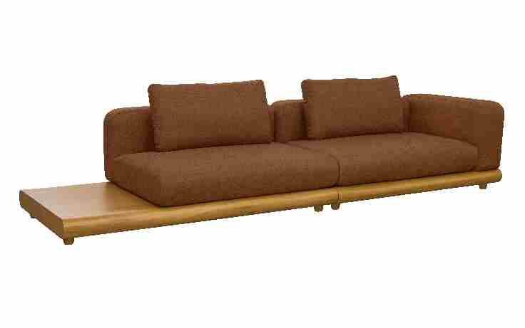
ESTOFADO AFFAIR | Descrição | Larg | Prof | PA | m2 | Altura | Volume | Caminhão | Container | Tecido | G0 | G1 | G2 | G3 | G4 | G5 | G6 | G7 | G8 | G0 | G1 | G2 | G3 | G4 | G5 | G6 | G7 | G8
 | Modulo (1Ass:081 - S/Br) | 0.81 | 1.00 | 0.00 | 0.81 | 0.88 | 0.75 | 133.61 | 96.20 | 4.70 | 1,898 | 1,935 | 1,993 | 2,046 | 2,104 | 2,162 | 2,221 | 2,321 | 2,485 | 444 | 453 | 466 | 479 | 492 | 506 | 519 | 543 | 581
 | Modulo (1Ass:091 - S/Br) | 0.91 | 1.00 | 0.00 | 0.91 | 0.88 | 0.84 | 118.93 | 85.63 | 5.00 | 2,048 | 2,088 | 2,151 | 2,208 | 2,271 | 2,333 | 2,396 | 2,505 | 2,682 | 479 | 488 | 503 | 516 | 531 | 546 | 561 | 586 | 627
 | Modulo (1Ass:101 - S/Br) | 1.01 | 1.00 | 0.00 | 1.01 | 0.88 | 0.93 | 107.15 | 77.15 | 5.30 | 2,226 | 2,269 | 2,336 | 2,398 | 2,465 | 2,533 | 2,600 | 2,717 | 2,907 | 521 | 531 | 547 | 561 | 577 | 592 | 608 | 636 | 680
 | Modulo (1Ass:111 - S/Br) | 1.11 | 1.00 | 0.00 | 1.11 | 0.88 | 1.03 | 97.50 | 70.20 | 5.60 | 2,375 | 2,421 | 2,494 | 2,559 | 2,632 | 2,704 | 2,776 | 2,901 | 3,104 | 556 | 566 | 583 | 599 | 616 | 632 | 649 | 679 | 726
 | Modulo (1Ass:121 - S/Br) | 1.21 | 1.00 | 0.00 | 1.21 | 0.88 | 1.12 | 89.44 | 64.40 | 5.90 | 2,525 | 2,574 | 2,651 | 2,721 | 2,798 | 2,875 | 2,952 | 3,085 | 3,302 | 591 | 602 | 620 | 636 | 654 | 672 | 690 | 722 | 772
 | Modulo (1Ass:131 - S/Br) | 1.31 | 1.00 | 0.00 | 1.31 | 0.88 | 1.21 | 82.61 | 59.48 | 6.20 | 2,674 | 2,726 | 2,808 | 2,882 | 2,964 | 3,046 | 3,127 | 3,268 | 3,499 | 626 | 638 | 657 | 674 | 693 | 712 | 732 | 765 | 818
 |  |  |  | 0.00
 | Modulo (1Ass:081 - 1Br:031) | 1.12 | 1.00 | 0.00 | 1.12 | 0.88 | 1.03 | 96.63 | 69.57 | 6.25 | 2,461 | 2,513 | 2,596 | 2,671 | 2,753 | 2,836 | 2,918 | 3,061 | 3,293 | 576 | 588 | 607 | 625 | 644 | 663 | 683 | 716 | 770
OBS: BASE REVESTIDA EM LÂMINA DE MADEIRA | Modulo (1Ass:091 - 1Br:031) | 1.22 | 1.00 | 0.00 | 1.22 | 0.88 | 1.13 | 88.71 | 63.87 | 6.55 | 2,610 | 2,666 | 2,753 | 2,832 | 2,919 | 3,007 | 3,094 | 3,244 | 3,490 | 611 | 624 | 644 | 663 | 683 | 703 | 724 | 759 | 816
LÂMINAS E PINTURAS DISPONÍVEIS: FREIJO NATURAL, FREIJO PEROX, SINAMOMO, JEQUITIBA E AS PITURAS NAS CORES IMBUIA E TABACO | Modulo (1Ass:101 - 1Br:031) | 1.32 | 1.00 | 0.00 | 1.32 | 0.88 | 1.22 | 81.99 | 59.03 | 6.85 | 2,760 | 2,818 | 2,910 | 2,994 | 3,086 | 3,178 | 3,269 | 3,428 | 3,687 | 646 | 659 | 681 | 700 | 722 | 743 | 765 | 802 | 862
 | Modulo (1Ass:111 - 1Br:031) | 1.42 | 1.00 | 0.00 | 1.42 | 0.88 | 1.31 | 76.21 | 54.87 | 7.15 | 2,909 | 2,971 | 3,067 | 3,155 | 3,252 | 3,348 | 3,445 | 3,612 | 3,884 | 681 | 695 | 718 | 738 | 761 | 783 | 806 | 845 | 909
 | Modulo (1Ass:121 - 1Br:031) | 1.52 | 1.00 | 0.00 | 1.52 | 0.88 | 1.40 | 71.20 | 51.26 | 7.45 | 3,099 | 3,163 | 3,265 | 3,357 | 3,458 | 3,559 | 3,661 | 3,836 | 4,121 | 725 | 740 | 764 | 785 | 809 | 833 | 856 | 897 | 964
 | Modulo (1Ass:131 - 1Br:031) | 1.62 | 1.00 | 0.00 | 1.62 | 0.88 | 1.50 | 66.81 | 48.10 | 7.75 | 3,248 | 3,316 | 3,422 | 3,518 | 3,624 | 3,730 | 3,836 | 4,019 | 4,318 | 760 | 776 | 800 | 823 | 848 | 873 | 897 | 940 | 1,010
 |  |  |  | 0.00
 | Modulo (1Ass:081 - S/Br - 1Mesa:060) | 1.41 | 1.00 | 0.00 | 1.41 | 0.71 | 1.05 | 95.13 | 68.50 | 4.70 | 2,395 | 2,432 | 2,490 | 2,543 | 2,601 | 2,659 | 2,717 | 2,818 | 2,982 | 560 | 569 | 583 | 595 | 608 | 622 | 636 | 659 | 697
 | Modulo (1Ass:091 - S/Br - 1Mesa:060) | 1.51 | 1.00 | 0.00 | 1.51 | 0.71 | 1.13 | 88.83 | 63.96 | 5.00 | 2,542 | 2,582 | 2,645 | 2,702 | 2,765 | 2,827 | 2,890 | 2,999 | 3,176 | 595 | 604 | 619 | 632 | 647 | 661 | 676 | 701 | 743
 | Modulo (1Ass:101 - S/Br - 1Mesa:060) | 1.61 | 1.00 | 0.00 | 1.61 | 0.71 | 1.20 | 83.32 | 59.99 | 5.30 | 2,691 | 2,734 | 2,802 | 2,863 | 2,931 | 2,998 | 3,066 | 3,183 | 3,373 | 630 | 640 | 655 | 670 | 686 | 701 | 717 | 744 | 789
 | Modulo (1Ass:111 - S/Br - 1Mesa:060) | 1.71 | 1.00 | 0.00 | 1.71 | 0.71 | 1.27 | 78.44 | 56.48 | 5.60 | 2,841 | 2,887 | 2,959 | 3,025 | 3,097 | 3,169 | 3,242 | 3,366 | 3,570 | 665 | 675 | 692 | 708 | 724 | 741 | 758 | 787 | 835
 | Modulo (1Ass:121 - S/Br - 1Mesa:060) | 1.81 | 1.00 | 0.00 | 1.81 | 0.71 | 1.35 | 74.11 | 53.36 | 5.90 | 2,990 | 3,039 | 3,116 | 3,186 | 3,263 | 3,340 | 3,417 | 3,550 | 3,767 | 700 | 711 | 729 | 745 | 763 | 781 | 799 | 830 | 881
 | Modulo (1Ass:131 - S/Br - 1Mesa:060) | 1.91 | 1.00 | 0.00 | 1.91 | 0.71 | 1.42 | 70.23 | 50.57 | 6.20 | 3,140 | 3,192 | 3,274 | 3,348 | 3,429 | 3,511 | 3,593 | 3,734 | 3,964 | 734 | 747 | 766 | 783 | 802 | 821 | 840 | 873 | 927
 |  |  |  | 0.00
ESTOFADO AKIRA | Descrição | Larg | Prof | PA | m2 | Altura | #VALUE! | #VALUE! | #VALUE! | Tecido | G0 | G1 | G2 | G3 | G4 | G5 | G6 | G7 | G8 | G0 | G1 | G2 | G3 | G4 | G5 | G6 | G7 | G8
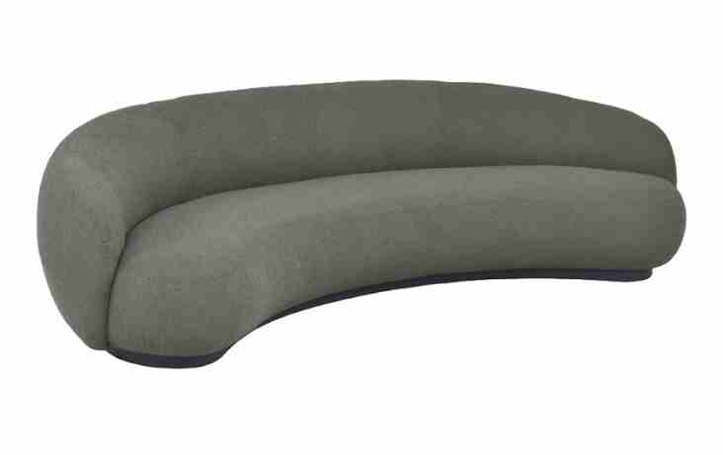
 | Inteiro (220) | 2.20 | 1.38 | 0.00 | 3.04 | 0.79 | 2.52 | 39.71 | 28.59 | 9.90 | 3,841 | 3,931 | 4,073 | 4,202 | 4,344 | 4,486 | 4,628 | 4,873 | 5,273 | 898 | 920 | 953 | 983 | 1,016 | 1,049 | 1,083 | 1,140 | 1,234
 | Inteiro (250) | 2.50 | 1.38 | 0.00 | 3.45 | 0.79 | 2.86 | 34.94 | 25.16 | 10.70 | 4,185 | 4,283 | 4,438 | 4,578 | 4,733 | 4,888 | 5,043 | 5,310 | 5,746 | 979 | 1,002 | 1,038 | 1,071 | 1,107 | 1,143 | 1,180 | 1,242 | 1,344
 | Inteiro (280) | 2.80 | 1.38 | 0.00 | 3.86 | 0.79 | 3.21 | 31.20 | 22.46 | 11.50 | 4,682 | 4,789 | 4,956 | 5,109 | 5,276 | 5,444 | 5,611 | 5,901 | 6,373 | 1,095 | 1,120 | 1,159 | 1,195 | 1,234 | 1,273 | 1,313 | 1,380 | 1,491
 |  |  |  | 0.00
 |  |  |  | 0.00
 |  |  |  | 0.00
 | OBS: NÃO PERMITIDO FAZER ALTERAÇÕES DE MEDIDA OU PEÇAS ESPECIAIS DESTE MODELO
 | OBS: ESTOFADO VENDIDO APENAS NAS MEDIDAS DA TABELA |  |  | 0.00
OBS: BASE EM LÂMINA NATURAL |  |  |  | 0.00
ESTOFADO ALMA | Descrição | Larg | Prof | PA | m2 | Altura | #VALUE! | #VALUE! | #VALUE! | Tecido | G0 | G1 | G2 | G3 | G4 | G5 | G6 | G7 | G8 | G0 | G1 | G2 | G3 | G4 | G5 | G6 | G7 | G8
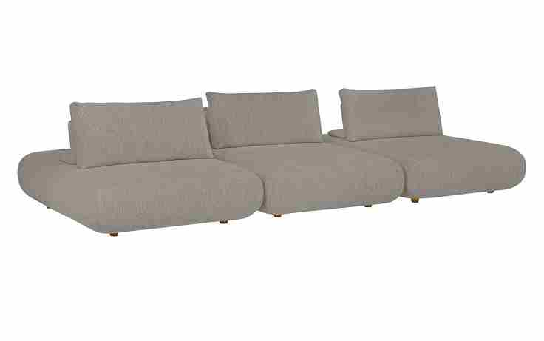
 | Assento | 0.92 | 1.72 | 0.00 | 1.58 | 0.42 | 0.70 | 143.30 | 103.18 | 5.30 | 1,456 | 1,493 | 1,550 | 1,601 | 1,658 | 1,715 | 1,772 | 1,871 | 2,031 | 341 | 349 | 362 | 375 | 388 | 401 | 415 | 438 | 475
 | Assento | 1.02 | 1.72 | 0.00 | 1.75 | 0.42 | 0.77 | 129.25 | 93.06 | 5.30 | 1,531 | 1,567 | 1,624 | 1,676 | 1,733 | 1,790 | 1,847 | 1,946 | 2,106 | 358 | 367 | 380 | 392 | 405 | 419 | 432 | 455 | 493
 | Assento | 1.12 | 1.72 | 0.00 | 1.93 | 0.42 | 0.85 | 117.71 | 84.75 | 5.30 | 1,606 | 1,642 | 1,699 | 1,751 | 1,808 | 1,865 | 1,922 | 2,020 | 2,181 | 376 | 384 | 397 | 410 | 423 | 436 | 450 | 473 | 510
 | Assento | 1.22 | 1.72 | 0.00 | 2.10 | 0.42 | 0.93 | 108.06 | 77.80 | 5.30 | 1,680 | 1,717 | 1,774 | 1,826 | 1,882 | 1,939 | 1,996 | 2,095 | 2,256 | 393 | 402 | 415 | 427 | 440 | 454 | 467 | 490 | 528
 | Assento | 1.32 | 1.72 | 0.00 | 2.27 | 0.42 | 1.00 | 99.88 | 71.91 | 5.30 | 1,753 | 1,789 | 1,846 | 1,898 | 1,955 | 2,012 | 2,069 | 2,167 | 2,328 | 410 | 418 | 432 | 444 | 457 | 471 | 484 | 507 | 545
 |  |  |  | 0.00
 | Encosto e almofada de encosto | 0.60 | 0.51 | 0.00 | 0.31 | 0.50 | 0.16 | 622.47 | 448.18 | 3.00 | 398 | 415 | 442 | 466 | 493 | 520 | 547 | 594 | 670 | 93 | 97 | 103 | 109 | 115 | 122 | 128 | 139 | 157
 | Encosto e almofada de encosto | 0.70 | 0.51 | 0.00 | 0.36 | 0.50 | 0.19 | 533.55 | 384.15 | 3.20 | 427 | 446 | 475 | 502 | 532 | 562 | 592 | 643 | 726 | 100 | 104 | 111 | 118 | 124 | 131 | 138 | 150 | 170
OBS: ASSENTOS MAIORES QUE 1,32 MT DE LARGURA POSSUEM EMENDA NO TECIDO. | Encosto e almofada de encosto | 0.80 | 0.51 | 0.00 | 0.41 | 0.50 | 0.21 | 466.85 | 336.13 | 3.40 | 458 | 479 | 511 | 541 | 573 | 606 | 638 | 694 | 785 | 107 | 112 | 120 | 127 | 134 | 142 | 149 | 162 | 184
 | Encosto e almofada de encosto | 0.90 | 0.51 | 0.00 | 0.46 | 0.50 | 0.24 | 414.98 | 298.79 | 3.60 | 490 | 512 | 548 | 579 | 615 | 650 | 685 | 745 | 844 | 115 | 120 | 128 | 136 | 144 | 152 | 160 | 174 | 197
OBS: PÉ EM MADEIRA PINTADO | Encosto e almofada de encosto | 1.00 | 0.51 | 0.00 | 0.51 | 0.50 | 0.27 | 373.48 | 268.91 | 3.80 | 519 | 543 | 581 | 616 | 653 | 691 | 729 | 794 | 901 | 121 | 127 | 136 | 144 | 153 | 162 | 171 | 186 | 211
 |  |  |  | 0.00
ESTOFADO AMARILIS | Descrição | Larg | Prof | PA | m2 | Altura | #VALUE! | #VALUE! | #VALUE! | Tecido | G0 | G1 | G2 | G3 | G4 | G5 | G6 | G7 | G8 | G0 | G1 | G2 | G3 | G4 | G5 | G6 | G7 | G8
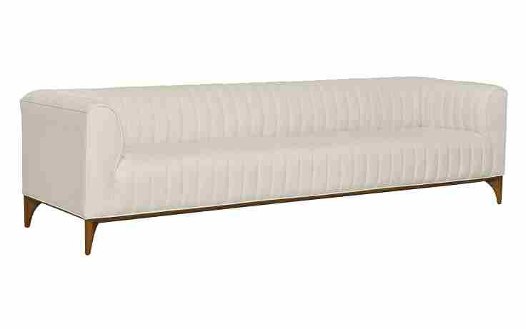
 | Inteiro (1Ass:138 - 2Br:022) | 1.80 | 0.88 | 0.00 | 1.58 | 0.73 | 1.21 | 82.36 | 59.30 | 11.40 | 3,318 | 3,407 | 3,548 | 3,675 | 3,816 | 3,956 | 4,096 | 4,339 | 4,734 | 776 | 797 | 830 | 860 | 893 | 925 | 958 | 1,015 | 1,107
 | Inteiro (1Ass:158 - 2Br:022) | 2.00 | 0.88 | 0.00 | 1.76 | 0.73 | 1.35 | 74.13 | 53.37 | 12.00 | 3,636 | 3,731 | 3,879 | 4,014 | 4,163 | 4,311 | 4,460 | 4,716 | 5,135 | 851 | 873 | 907 | 939 | 974 | 1,008 | 1,043 | 1,103 | 1,201
 | Inteiro (1Ass:178 - 2Br:022) | 2.20 | 0.88 | 0.00 | 1.94 | 0.73 | 1.48 | 67.39 | 48.52 | 12.60 | 3,925 | 4,025 | 4,181 | 4,324 | 4,480 | 4,637 | 4,793 | 5,064 | 5,505 | 918 | 941 | 978 | 1,011 | 1,048 | 1,085 | 1,121 | 1,185 | 1,288
 | Inteiro (1Ass:198 - 2Br:022) | 2.40 | 0.88 | 0.00 | 2.11 | 0.73 | 1.62 | 61.77 | 44.48 | 13.20 | 4,216 | 4,321 | 4,486 | 4,636 | 4,800 | 4,965 | 5,130 | 5,414 | 5,878 | 986 | 1,011 | 1,049 | 1,084 | 1,123 | 1,161 | 1,200 | 1,266 | 1,375
 | Inteiro (1Ass:218 - 2Br:022) | 2.60 | 0.88 | 0.00 | 2.29 | 0.73 | 1.75 | 57.02 | 41.05 | 13.80 | 4,626 | 4,735 | 4,908 | 5,065 | 5,238 | 5,411 | 5,584 | 5,882 | 6,369 | 1,082 | 1,108 | 1,148 | 1,185 | 1,225 | 1,266 | 1,306 | 1,376 | 1,490
 | Inteiro (1Ass:238 - 2Br:022) | 2.80 | 0.88 | 0.00 | 2.46 | 0.73 | 1.89 | 52.95 | 38.12 | 14.40 | 4,912 | 5,027 | 5,208 | 5,372 | 5,553 | 5,734 | 5,915 | 6,227 | 6,737 | 1,149 | 1,176 | 1,218 | 1,257 | 1,299 | 1,341 | 1,384 | 1,457 | 1,576
 |  |  |  | 0.00
 |  |  |  | 0.00
OBS: BASE EM MADEIRA PINTADO |  |  |  | 0.00
ESTOFADO ANKUR | Descrição | Larg | Prof | PA | m2 | Altura | #VALUE! | #VALUE! | #VALUE! | Tecido | G0 | G1 | G2 | G3 | G4 | G5 | G6 | G7 | G8 | G0 | G1 | G2 | G3 | G4 | G5 | G6 | G7 | G8
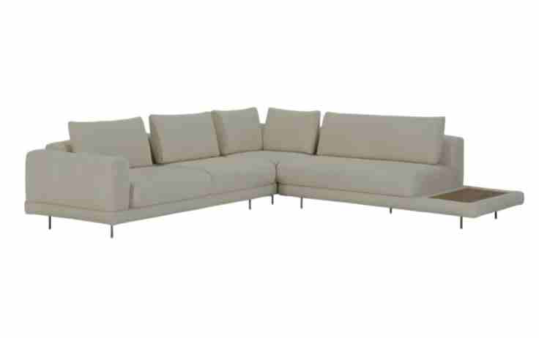
 | Módulo (1Ass:080 - S/br) | 0.80 | 1.08 | 0.00 | 0.86 | 0.86 | 0.78 | 128.17 | 92.28 | 5.10 | 1,434 | 1,470 | 1,525 | 1,575 | 1,631 | 1,686 | 1,741 | 1,837 | 1,993 | 336 | 344 | 357 | 369 | 381 | 394 | 407 | 430 | 466
 | Módulo (1Ass:090 - S/br) | 0.90 | 1.08 | 0.00 | 0.97 | 0.86 | 0.88 | 113.93 | 82.03 | 5.40 | 1,529 | 1,566 | 1,626 | 1,680 | 1,739 | 1,799 | 1,858 | 1,961 | 2,128 | 358 | 366 | 380 | 393 | 407 | 421 | 435 | 459 | 498
 | Módulo (1Ass:100 - S/br) | 1.00 | 1.08 | 0.00 | 1.08 | 0.86 | 0.98 | 102.54 | 73.83 | 5.70 | 1,625 | 1,666 | 1,729 | 1,787 | 1,850 | 1,914 | 1,977 | 2,087 | 2,265 | 380 | 390 | 404 | 418 | 433 | 448 | 462 | 488 | 530
 | Módulo (1Ass:110 - S/br) | 1.10 | 1.08 | 0.00 | 1.19 | 0.86 | 1.07 | 93.22 | 67.12 | 6.00 | 1,746 | 1,789 | 1,857 | 1,918 | 1,986 | 2,053 | 2,121 | 2,237 | 2,427 | 408 | 419 | 434 | 449 | 464 | 480 | 496 | 523 | 568
 |  |  |  | 0.00
 | Módulo (1Ass:080 - 1Br:020) | 1.00 | 1.08 | 0.00 | 1.08 | 0.86 | 0.98 | 102.54 | 73.83 | 6.30 | 1,642 | 1,687 | 1,759 | 1,824 | 1,895 | 1,967 | 2,038 | 2,162 | 2,364 | 384 | 395 | 411 | 427 | 443 | 460 | 477 | 506 | 553
 | Módulo (1Ass:090 - 1Br:020) | 1.10 | 1.08 | 0.00 | 1.19 | 0.86 | 1.07 | 93.22 | 67.12 | 6.60 | 1,763 | 1,811 | 1,886 | 1,955 | 2,031 | 2,106 | 2,182 | 2,313 | 2,526 | 412 | 424 | 441 | 457 | 475 | 493 | 510 | 541 | 591
 | Módulo (1Ass:100 - 1Br:020) | 1.20 | 1.08 | 0.00 | 1.30 | 0.86 | 1.17 | 85.45 | 61.52 | 6.90 | 1,859 | 1,910 | 1,990 | 2,062 | 2,142 | 2,221 | 2,301 | 2,439 | 2,663 | 435 | 447 | 465 | 482 | 501 | 520 | 538 | 570 | 623
OBS: PÉ EM METAL PINTADO | Módulo (1Ass:110 - 1Br:020) | 1.30 | 1.08 | 0.00 | 1.40 | 0.86 | 1.27 | 78.88 | 56.79 | 7.20 | 1,956 | 2,009 | 2,093 | 2,169 | 2,253 | 2,336 | 2,420 | 2,565 | 2,800 | 458 | 470 | 490 | 507 | 527 | 547 | 566 | 600 | 655
OBS: MESA REVESTIDA EM LÂMINA NATURAL |  |  |  | 0.00
 | Módulo (2Ass:080 - 1Br:020) | 1.80 | 1.08 | 0.00 | 1.94 | 0.86 | 1.76 | 56.97 | 41.02 | 9.05 | 2,502 | 2,571 | 2,679 | 2,778 | 2,887 | 2,996 | 3,104 | 3,292 | 3,598 | 585 | 601 | 627 | 650 | 675 | 701 | 726 | 770 | 842
 | Módulo (2Ass:090 - 1Br:020) | 2.00 | 1.08 | 0.00 | 2.16 | 0.86 | 1.95 | 51.27 | 36.91 | 9.65 | 2,692 | 2,767 | 2,883 | 2,989 | 3,106 | 3,223 | 3,340 | 3,541 | 3,871 | 630 | 647 | 674 | 699 | 727 | 754 | 781 | 828 | 905
 | Módulo (2Ass:100 - 1Br:020) | 2.20 | 1.08 | 0.00 | 2.38 | 0.86 | 2.15 | 46.61 | 33.56 | 10.25 | 2,912 | 2,992 | 3,117 | 3,230 | 3,355 | 3,480 | 3,605 | 3,821 | 4,172 | 681 | 700 | 729 | 756 | 785 | 814 | 843 | 894 | 976
 | Módulo (2Ass:110 - 1Br:020) | 2.40 | 1.08 | 0.00 | 2.59 | 0.86 | 2.34 | 42.72 | 30.76 | 10.85 | 3,103 | 3,188 | 3,321 | 3,442 | 3,575 | 3,708 | 3,840 | 4,070 | 4,445 | 726 | 746 | 777 | 805 | 836 | 867 | 898 | 952 | 1,040
 |  |  |  | 0.00
 | Módulo (1Ass:080 - 1Me:055) | 1.35 | 1.08 | 0.00 | 1.46 | 0.86 | 1.32 | 75.95 | 54.69 | 5.70 | 1,682 | 1,722 | 1,785 | 1,843 | 1,907 | 1,970 | 2,033 | 2,143 | 2,322 | 393 | 403 | 418 | 431 | 446 | 461 | 476 | 501 | 543
 | Módulo (1Ass:090 - 1Me:055) | 1.45 | 1.08 | 0.00 | 1.57 | 0.86 | 1.41 | 70.72 | 50.92 | 6.00 | 1,778 | 1,821 | 1,889 | 1,950 | 2,017 | 2,085 | 2,152 | 2,269 | 2,459 | 416 | 426 | 442 | 456 | 472 | 488 | 504 | 531 | 575
 | Módulo (1Ass:100 - 1Me:055) | 1.55 | 1.08 | 0.00 | 1.67 | 0.86 | 1.51 | 66.15 | 47.63 | 6.30 | 1,907 | 1,952 | 2,024 | 2,089 | 2,160 | 2,232 | 2,303 | 2,427 | 2,629 | 446 | 457 | 473 | 489 | 505 | 522 | 539 | 568 | 615
 | Módulo (1Ass:110 - 1Me:055) | 1.65 | 1.08 | 0.00 | 1.78 | 0.86 | 1.61 | 62.14 | 44.74 | 6.60 | 2,003 | 2,051 | 2,127 | 2,196 | 2,271 | 2,347 | 2,422 | 2,553 | 2,766 | 469 | 480 | 498 | 514 | 531 | 549 | 567 | 597 | 647
 | Módulo (1Ass:120 - 1Me:055) | 1.75 | 1.08 | 0.00 | 1.89 | 0.86 | 1.71 | 58.59 | 42.19 | 6.90 | 2,097 | 2,148 | 2,228 | 2,300 | 2,380 | 2,459 | 2,539 | 2,677 | 2,901 | 491 | 502 | 521 | 538 | 557 | 575 | 594 | 626 | 679
 | Módulo (1Ass:130 - 1Me:055) | 1.85 | 1.08 | 0.00 | 2.00 | 0.86 | 1.80 | 55.43 | 39.91 | 7.20 | 2,194 | 2,247 | 2,331 | 2,407 | 2,491 | 2,574 | 2,658 | 2,803 | 3,039 | 513 | 526 | 545 | 563 | 583 | 602 | 622 | 656 | 711
 | Módulo (1Ass:140 - 1Me:055) | 1.95 | 1.08 | 0.00 | 2.11 | 0.86 | 1.90 | 52.58 | 37.86 | 7.50 | 2,288 | 2,344 | 2,432 | 2,511 | 2,599 | 2,687 | 2,775 | 2,926 | 3,174 | 535 | 548 | 569 | 587 | 608 | 629 | 649 | 684 | 742
 |  |  |  | 0.00
 | Módulo (2Ass:080 - 1Me:055) | 2.15 | 1.08 | 0.00 | 2.32 | 0.86 | 2.10 | 47.69 | 34.34 | 9.30 | 2,593 | 2,664 | 2,776 | 2,878 | 2,990 | 3,102 | 3,214 | 3,408 | 3,723 | 606 | 623 | 649 | 673 | 699 | 726 | 752 | 797 | 871
 | Módulo (2Ass:090 - 1Me:055) | 2.35 | 1.08 | 0.00 | 2.54 | 0.86 | 2.29 | 43.63 | 31.42 | 9.80 | 2,780 | 2,855 | 2,974 | 3,082 | 3,201 | 3,320 | 3,439 | 3,644 | 3,979 | 650 | 668 | 696 | 721 | 749 | 777 | 804 | 852 | 931
 | Módulo (2Ass:100 - 1Me:055) | 2.55 | 1.08 | 0.00 | 2.75 | 0.86 | 2.49 | 40.21 | 28.95 | 10.30 | 2,994 | 3,074 | 3,199 | 3,314 | 3,439 | 3,565 | 3,690 | 3,907 | 4,261 | 700 | 719 | 748 | 775 | 804 | 834 | 863 | 914 | 997
 | Módulo (2Ass:110 - 1Me:055) | 2.75 | 1.08 | 0.00 | 2.97 | 0.86 | 2.68 | 37.29 | 26.85 | 10.80 | 3,179 | 3,263 | 3,395 | 3,515 | 3,648 | 3,780 | 3,912 | 4,141 | 4,514 | 744 | 763 | 794 | 822 | 853 | 884 | 915 | 969 | 1,056
 |  |  |  | 0.00
 | Canto 1,04x1,04 | 1.04 | 1.04 | 0.00 | 1.08 | 0.86 | 0.98 | 102.39 | 73.72 | 7.10 | 1,638 | 1,691 | 1,773 | 1,848 | 1,930 | 2,012 | 2,095 | 2,237 | 2,469 | 383 | 395 | 415 | 432 | 451 | 471 | 490 | 523 | 578
 |  |  |  | 0.00
ESTOFADO AURORA | Descrição | Larg | Prof | PA | m2 | Altura | #VALUE! | #VALUE! | #VALUE! | Tecido | G0 | G1 | G2 | G3 | G4 | G5 | G6 | G7 | G8 | G0 | G1 | G2 | G3 | G4 | G5 | G6 | G7 | G8
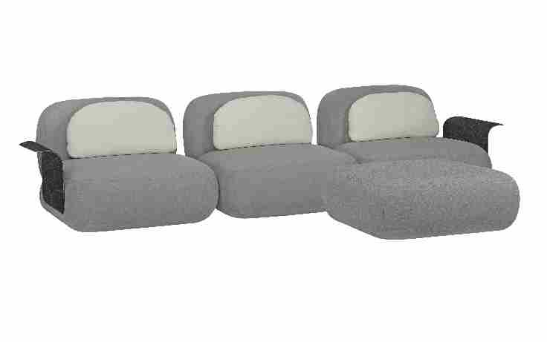
 | Módulo (1Ass:070 - S/Br) | 0.70 | 1.12 | 0.00 | 0.78 | 0.75 | 0.62 | 161.97 | 116.62 | 4.45 | 1,679 | 1,719 | 1,782 | 1,839 | 1,901 | 1,964 | 2,027 | 2,135 | 2,312 | 393 | 402 | 417 | 430 | 445 | 459 | 474 | 499 | 541
 | Módulo (1Ass:080 - S/Br) | 0.80 | 1.12 | 0.00 | 0.90 | 0.75 | 0.71 | 141.72 | 102.04 | 4.80 | 1,836 | 1,880 | 1,949 | 2,012 | 2,081 | 2,150 | 2,219 | 2,338 | 2,533 | 430 | 440 | 456 | 471 | 487 | 503 | 519 | 547 | 592
 | Módulo (1Ass:090 - S/Br) | 0.90 | 1.12 | 0.00 | 1.01 | 0.75 | 0.79 | 125.98 | 90.70 | 5.15 | 1,984 | 2,032 | 2,107 | 2,175 | 2,251 | 2,326 | 2,402 | 2,532 | 2,744 | 464 | 475 | 493 | 509 | 527 | 544 | 562 | 592 | 642
 | Módulo (1Ass:100 - S/Br) | 1.00 | 1.12 | 0.00 | 1.12 | 0.75 | 0.88 | 113.38 | 81.63 | 5.50 | 2,124 | 2,176 | 2,258 | 2,332 | 2,414 | 2,496 | 2,577 | 2,719 | 2,949 | 497 | 509 | 528 | 546 | 565 | 584 | 603 | 636 | 690
 | Módulo (1Ass:110 - S/Br) | 1.10 | 1.12 | 0.00 | 1.23 | 0.75 | 0.97 | 103.07 | 74.21 | 5.85 | 2,278 | 2,334 | 2,422 | 2,502 | 2,590 | 2,678 | 2,766 | 2,919 | 3,167 | 533 | 546 | 567 | 585 | 606 | 627 | 647 | 683 | 741
 | Módulo (1Ass:120 - S/Br) | 1.20 | 1.12 | 0.00 | 1.34 | 0.75 | 1.06 | 94.48 | 68.03 | 6.20 | 2,428 | 2,489 | 2,583 | 2,669 | 2,763 | 2,858 | 2,952 | 3,115 | 3,382 | 568 | 582 | 604 | 624 | 646 | 668 | 691 | 729 | 791
 |  |  |  | 0.00
 | Módulo (1Ass:070 - 1Br:015) | 0.85 | 1.12 | 0.00 | 0.95 | 0.75 | 0.75 | 133.39 | 96.04 | 4.45 | 2,386 | 2,427 | 2,491 | 2,550 | 2,614 | 2,679 | 2,743 | 2,854 | 3,035 | 558 | 568 | 583 | 596 | 612 | 627 | 642 | 668 | 710
PEÇA ASSINADA DESIGN: | Módulo (1Ass:080 - 1Br:015) | 0.95 | 1.12 | 0.00 | 1.06 | 0.75 | 0.84 | 119.35 | 85.93 | 4.80 | 2,544 | 2,589 | 2,660 | 2,724 | 2,795 | 2,866 | 2,937 | 3,059 | 3,259 | 595 | 606 | 622 | 637 | 654 | 670 | 687 | 716 | 762
JOÃO V. DEMELE | Módulo (1Ass:090 - 1Br:015) | 1.05 | 1.12 | 0.00 | 1.18 | 0.75 | 0.93 | 107.98 | 77.75 | 5.15 | 2,695 | 2,744 | 2,822 | 2,892 | 2,970 | 3,047 | 3,124 | 3,258 | 3,476 | 630 | 642 | 660 | 677 | 695 | 713 | 731 | 762 | 813
OBS: PÉ EM MADEIRA PINTADA | Módulo (1Ass:100 - 1Br:015) | 1.15 | 1.12 | 0.00 | 1.29 | 0.75 | 1.01 | 98.59 | 70.98 | 5.50 | 2,840 | 2,893 | 2,977 | 3,053 | 3,137 | 3,221 | 3,305 | 3,450 | 3,687 | 664 | 677 | 696 | 714 | 734 | 753 | 773 | 807 | 862
OBS: BRAÇO E MESA REVESTIDA EM RECOURO | Módulo (1Ass:110 - 1Br:015) | 1.25 | 1.12 | 0.00 | 1.40 | 0.75 | 1.10 | 90.70 | 65.31 | 5.85 | 2,997 | 3,055 | 3,146 | 3,228 | 3,318 | 3,409 | 3,499 | 3,655 | 3,910 | 701 | 715 | 736 | 755 | 776 | 797 | 819 | 855 | 915
 | Módulo (1Ass:120 - 1Br:015) | 1.35 | 1.12 | 0.00 | 1.51 | 0.75 | 1.19 | 83.98 | 60.47 | 6.20 | 3,149 | 3,210 | 3,307 | 3,396 | 3,493 | 3,590 | 3,687 | 3,854 | 4,127 | 737 | 751 | 774 | 794 | 817 | 840 | 862 | 902 | 965
 |  |  |  | 0.00
 | Chaise (1Ass:070 - S/Br) | 0.70 | 1.85 | 0.00 | 1.30 | 0.75 | 1.02 | 98.06 | 70.60 | 6.00 | 2,055 | 2,104 | 2,180 | 2,250 | 2,326 | 2,402 | 2,479 | 2,611 | 2,826 | 481 | 492 | 510 | 526 | 544 | 562 | 580 | 611 | 661
 | Chaise (1Ass:080 - S/Br) | 0.80 | 1.85 | 0.00 | 1.48 | 0.75 | 1.17 | 85.80 | 61.78 | 6.40 | 2,210 | 2,263 | 2,345 | 2,420 | 2,503 | 2,585 | 2,667 | 2,810 | 3,042 | 517 | 529 | 549 | 566 | 585 | 605 | 624 | 657 | 712
 | Chaise (1Ass:090 - S/Br) | 0.90 | 1.85 | 0.00 | 1.67 | 0.75 | 1.31 | 76.27 | 54.91 | 6.80 | 2,362 | 2,419 | 2,507 | 2,588 | 2,676 | 2,765 | 2,853 | 3,006 | 3,256 | 553 | 566 | 586 | 605 | 626 | 647 | 667 | 703 | 762
 | Chaise (1Ass:100 - S/Br) | 1.00 | 1.85 | 0.00 | 1.85 | 0.75 | 1.46 | 68.64 | 49.42 | 7.20 | 2,520 | 2,580 | 2,675 | 2,761 | 2,856 | 2,950 | 3,045 | 3,208 | 3,475 | 589 | 604 | 626 | 646 | 668 | 690 | 712 | 751 | 813
 | Chaise (1Ass:110 - S/Br) | 1.10 | 1.85 | 0.00 | 2.04 | 0.75 | 1.60 | 62.40 | 44.93 | 7.60 | 2,675 | 2,739 | 2,840 | 2,931 | 3,032 | 3,133 | 3,234 | 3,408 | 3,692 | 626 | 641 | 664 | 686 | 709 | 733 | 756 | 797 | 864
 | Chaise (1Ass:120 - S/Br) | 1.20 | 1.85 | 0.00 | 2.22 | 0.75 | 1.75 | 57.20 | 41.18 | 8.00 | 2,827 | 2,895 | 3,002 | 3,099 | 3,206 | 3,313 | 3,420 | 3,604 | 3,905 | 661 | 677 | 702 | 725 | 750 | 775 | 800 | 843 | 914
 |  |  |  | 0.00
 | Chaise (1Ass:070 - 1Br:015) | 0.85 | 1.85 | 0.00 | 1.57 | 0.75 | 1.24 | 80.75 | 58.14 | 6.00 | 2,772 | 2,820 | 2,896 | 2,966 | 3,042 | 3,118 | 3,195 | 3,327 | 3,542 | 648 | 660 | 678 | 694 | 712 | 729 | 747 | 778 | 828
 | Chaise (1Ass:080 - 1Br:015) | 0.95 | 1.85 | 0.00 | 1.76 | 0.75 | 1.38 | 72.25 | 52.02 | 6.40 | 2,926 | 2,979 | 3,061 | 3,136 | 3,219 | 3,301 | 3,384 | 3,526 | 3,758 | 685 | 697 | 716 | 734 | 753 | 772 | 791 | 825 | 879
 | Chaise (1Ass:090 - 1Br:015) | 1.05 | 1.85 | 0.00 | 1.94 | 0.75 | 1.53 | 65.37 | 47.07 | 6.80 | 3,079 | 3,135 | 3,223 | 3,304 | 3,392 | 3,481 | 3,570 | 3,722 | 3,972 | 720 | 733 | 754 | 773 | 794 | 814 | 835 | 871 | 929
 | Chaise (1Ass:100 - 1Br:015) | 1.15 | 1.85 | 0.00 | 2.13 | 0.75 | 1.68 | 59.69 | 42.97 | 7.20 | 3,233 | 3,294 | 3,388 | 3,474 | 3,569 | 3,664 | 3,758 | 3,922 | 4,188 | 756 | 770 | 793 | 813 | 835 | 857 | 879 | 917 | 980
 | Chaise (1Ass:110 - 1Br:015) | 1.25 | 1.85 | 0.00 | 2.31 | 0.75 | 1.82 | 54.91 | 39.54 | 7.60 | 3,391 | 3,455 | 3,556 | 3,648 | 3,748 | 3,849 | 3,950 | 4,124 | 4,408 | 793 | 808 | 832 | 853 | 877 | 900 | 924 | 965 | 1,031
 | Chaise (1Ass:120 - 1Br:015) | 1.35 | 1.85 | 0.00 | 2.50 | 0.75 | 1.97 | 50.84 | 36.61 | 8.00 | 3,543 | 3,611 | 3,718 | 3,815 | 3,922 | 4,029 | 4,136 | 4,320 | 4,621 | 829 | 845 | 870 | 892 | 917 | 942 | 967 | 1,011 | 1,081
 |  |  |  | 0.00
 | Puff | 1.12 | 1.12 | 0.00 | 1.25 | 0.40 | 0.53 | 189.81 | 136.66 | 3.90 | 1,371 | 1,399 | 1,444 | 1,484 | 1,528 | 1,573 | 1,617 | 1,693 | 1,818 | 321 | 327 | 338 | 347 | 357 | 368 | 378 | 396 | 425
 | Puff Pentagono | 1.12 | 1.22 | 0.00 | 1.37 | 0.40 | 0.57 | 174.25 | 125.46 | 4.50 | 1,601 | 1,635 | 1,688 | 1,737 | 1,790 | 1,844 | 1,897 | 1,989 | 2,140 | 374 | 382 | 395 | 406 | 419 | 431 | 444 | 465 | 501
 |  |  |  | 0.00
VALOR DA MESA SEPARADA | Sumie sem canto (Recuo:075) - SEM MESA | 1.40 | 1.12 | 0.00 | 1.57 | 0.75 | 1.23 | 80.98 | 58.31 | 6.40 | 2,149 | 2,202 | 2,284 | 2,359 | 2,441 | 2,524 | 2,606 | 2,749 | 2,981 | 503 | 515 | 534 | 552 | 571 | 590 | 610 | 643 | 697
 | Sumie sem canto (Recuo:075) - SEM MESA | 1.50 | 1.12 | 0.00 | 1.68 | 0.75 | 1.32 | 75.59 | 54.42 | 6.70 | 2,272 | 2,328 | 2,415 | 2,494 | 2,581 | 2,668 | 2,755 | 2,905 | 3,150 | 532 | 544 | 565 | 583 | 604 | 624 | 644 | 680 | 737
 | Sumie sem canto (Recuo:075) - SEM MESA | 1.60 | 1.12 | 0.00 | 1.79 | 0.75 | 1.41 | 70.86 | 51.02 | 7.00 | 2,390 | 2,448 | 2,540 | 2,623 | 2,715 | 2,806 | 2,898 | 3,056 | 3,314 | 559 | 573 | 594 | 614 | 635 | 656 | 678 | 715 | 775
 | Sumie sem canto (Recuo:075) - SEM MESA | 1.70 | 1.12 | 0.00 | 1.90 | 0.75 | 1.50 | 66.69 | 48.02 | 7.30 | 2,513 | 2,574 | 2,670 | 2,758 | 2,854 | 2,950 | 3,046 | 3,212 | 3,483 | 588 | 602 | 625 | 645 | 668 | 690 | 713 | 751 | 815
 | Sumie sem canto (Recuo:075) - SEM MESA | 1.80 | 1.12 | 0.00 | 2.02 | 0.75 | 1.59 | 62.99 | 45.35 | 7.60 | 2,625 | 2,689 | 2,790 | 2,881 | 2,982 | 3,083 | 3,184 | 3,358 | 3,642 | 614 | 629 | 653 | 674 | 698 | 721 | 745 | 785 | 852
 | Sumie sem canto (Recuo:075) - SEM MESA | 1.90 | 1.12 | 0.00 | 2.13 | 0.75 | 1.68 | 59.67 | 42.96 | 7.90 | 2,743 | 2,810 | 2,915 | 3,011 | 3,116 | 3,221 | 3,327 | 3,509 | 3,805 | 642 | 657 | 682 | 704 | 729 | 754 | 778 | 821 | 890
 |  |  |  | 0.00
VALOR DA MESA SUMIE -> | Braço do módulo ou Mesa da sumie | 0.15 | 0.61 | 0.00 | 0.09 | 0.51 | 0.05 | 2040.89 | 1469.44 | 1.00 | 689 | 689 | 689 | 689 | 689 | 689 | 689 | 689 | 689 | 161 | 161 | 161 | 161 | 161 | 161 | 161 | 161 | 161
 | Braço do chaise | 0.15 | 0.92 | 0.00 | 0.14 | 0.51 | 0.07 | 1353.20 | 974.30 | 1.00 | 956 | 956 | 956 | 956 | 956 | 956 | 956 | 956 | 956 | 224 | 224 | 224 | 224 | 224 | 224 | 224 | 224 | 224
 |  |  |  | 0.00
ESTOFADO BENITO | Descrição | Larg | Prof | PA | m2 | Altura | #VALUE! | #VALUE! | #VALUE! | Tecido | G0 | G1 | G2 | G3 | G4 | G5 | G6 | G7 | G8 | G0 | G1 | G2 | G3 | G4 | G5 | G6 | G7 | G8
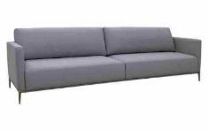
 | Inteiro (2Ass:090 - 2Br:010) | 2.00 | 0.93 | 0.00 | 1.86 | 0.85 | 1.66 | 60.24 | 43.37 | 10.50 | 2,976 | 3,059 | 3,189 | 3,308 | 3,439 | 3,569 | 3,700 | 3,925 | 4,293 | 696 | 716 | 746 | 774 | 804 | 835 | 865 | 918 | 1,004
 | Inteiro (2Ass:100 - 2Br:010) | 2.20 | 0.93 | 0.00 | 2.05 | 0.85 | 1.83 | 54.76 | 39.43 | 11.10 | 3,152 | 3,241 | 3,380 | 3,506 | 3,645 | 3,783 | 3,922 | 4,162 | 4,553 | 737 | 758 | 791 | 820 | 853 | 885 | 917 | 974 | 1,065
 | Inteiro (2Ass:110 - 2Br:010) | 2.40 | 0.93 | 0.00 | 2.23 | 0.85 | 1.99 | 50.20 | 36.14 | 11.70 | 3,299 | 3,393 | 3,540 | 3,673 | 3,820 | 3,968 | 4,115 | 4,369 | 4,783 | 772 | 794 | 828 | 859 | 894 | 928 | 962 | 1,022 | 1,119
 | Inteiro (2Ass:120 - 2Br:010) | 2.60 | 0.93 | 0.00 | 2.42 | 0.85 | 2.16 | 46.34 | 33.36 | 12.30 | 3,503 | 3,602 | 3,757 | 3,899 | 4,054 | 4,209 | 4,365 | 4,633 | 5,070 | 819 | 843 | 879 | 912 | 948 | 985 | 1,021 | 1,084 | 1,186
 | Inteiro (2Ass:130 - 2Br:010) | 2.80 | 0.93 | 0.00 | 2.60 | 0.85 | 2.32 | 43.03 | 30.98 | 12.90 | 3,652 | 3,756 | 3,920 | 4,069 | 4,232 | 4,396 | 4,559 | 4,842 | 5,303 | 854 | 879 | 917 | 952 | 990 | 1,028 | 1,067 | 1,133 | 1,240
 |  |  |  | 0.00
 |  |  |  | 0.00
 |  |  |  | 0.00
OBS: PÉS EM ALUMINIO PINTADO |  |  |  | 0.00
ESTOFADO BLADE | Descrição | Larg | Prof | PA | m2 | Altura | #VALUE! | #VALUE! | #VALUE! | Tecido | G0 | G1 | G2 | G3 | G4 | G5 | G6 | G7 | G8 | G0 | G1 | G2 | G3 | G4 | G5 | G6 | G7 | G8
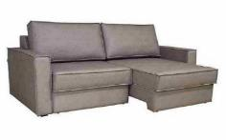
 | Módulo (1Ass:070 - S/Br) | 0.70 | 1.10 | 1.50 | 0.77 | 0.88 | 0.71 | 140.55 | 101.20 | 5.90 | 1,109 | 1,150 | 1,215 | 1,274 | 1,339 | 1,404 | 1,469 | 1,581 | 1,764 | 259 | 269 | 284 | 298 | 313 | 328 | 344 | 370 | 413
 | Módulo (1Ass:080 - S/Br) | 0.80 | 1.10 | 1.50 | 0.88 | 0.88 | 0.81 | 122.98 | 88.55 | 6.30 | 1,185 | 1,230 | 1,300 | 1,364 | 1,434 | 1,505 | 1,575 | 1,696 | 1,894 | 277 | 288 | 304 | 319 | 336 | 352 | 368 | 397 | 443
 | Módulo (1Ass:090 - S/Br) | 0.90 | 1.10 | 1.50 | 0.99 | 0.88 | 0.91 | 109.32 | 78.71 | 6.70 | 1,274 | 1,322 | 1,398 | 1,466 | 1,542 | 1,617 | 1,693 | 1,823 | 2,036 | 298 | 309 | 327 | 343 | 361 | 378 | 396 | 427 | 476
 | Módulo (1Ass:100 - S/Br) | 1.00 | 1.10 | 1.50 | 1.10 | 0.88 | 1.02 | 98.39 | 70.84 | 7.10 | 1,355 | 1,407 | 1,488 | 1,561 | 1,642 | 1,723 | 1,804 | 1,943 | 2,171 | 317 | 329 | 348 | 365 | 384 | 403 | 422 | 455 | 508
 | Módulo (1Ass:110 - S/Br) | 1.10 | 1.10 | 1.50 | 1.21 | 0.88 | 1.12 | 89.44 | 64.40 | 7.50 | 1,459 | 1,513 | 1,599 | 1,678 | 1,764 | 1,850 | 1,936 | 2,085 | 2,328 | 341 | 354 | 374 | 392 | 413 | 433 | 453 | 488 | 545
 |  |  |  | 0.00
 | Módulo (1Ass:070 - 1Br:15) | 0.85 | 1.10 | 1.50 | 0.94 | 0.88 | 0.86 | 115.75 | 83.34 | 7.20 | 1,282 | 1,334 | 1,416 | 1,491 | 1,573 | 1,655 | 1,737 | 1,879 | 2,111 | 300 | 312 | 331 | 349 | 368 | 387 | 406 | 440 | 494
 | Módulo (1Ass:080 - 1Br:15) | 0.95 | 1.10 | 1.50 | 1.05 | 0.88 | 0.97 | 103.56 | 74.57 | 7.60 | 1,358 | 1,414 | 1,502 | 1,581 | 1,669 | 1,756 | 1,843 | 1,995 | 2,241 | 318 | 331 | 351 | 370 | 390 | 411 | 431 | 467 | 524
 | Módulo (1Ass:090 - 1Br:15) | 1.05 | 1.10 | 1.50 | 1.16 | 0.88 | 1.07 | 93.70 | 67.47 | 8.00 | 1,474 | 1,533 | 1,625 | 1,710 | 1,802 | 1,895 | 1,988 | 2,148 | 2,410 | 345 | 359 | 380 | 400 | 422 | 443 | 465 | 503 | 564
 | Módulo (1Ass:100 - 1Br:15) | 1.15 | 1.10 | 1.50 | 1.27 | 0.88 | 1.17 | 85.55 | 61.60 | 8.40 | 1,553 | 1,615 | 1,713 | 1,802 | 1,900 | 1,998 | 2,096 | 2,266 | 2,542 | 363 | 378 | 401 | 422 | 445 | 467 | 490 | 530 | 595
 | Módulo (1Ass:110 - 1Br:15) | 1.25 | 1.10 | 1.50 | 1.38 | 0.88 | 1.27 | 78.71 | 56.67 | 8.80 | 1,632 | 1,697 | 1,801 | 1,895 | 1,998 | 2,102 | 2,205 | 2,383 | 2,675 | 382 | 397 | 421 | 443 | 467 | 492 | 516 | 558 | 626
 |  |  |  | 0.00
 | Inteiro (2Ass:070 - 2Br:015) | 1.70 | 1.10 | 1.50 | 1.87 | 0.88 | 1.73 | 57.87 | 41.67 | 12.70 | 2,346 | 2,445 | 2,600 | 2,741 | 2,896 | 3,051 | 3,206 | 3,474 | 3,911 | 549 | 572 | 608 | 641 | 677 | 714 | 750 | 813 | 915
 | Inteiro (2Ass:080 - 2Br:015) | 1.90 | 1.10 | 1.50 | 2.09 | 0.88 | 1.93 | 51.78 | 37.28 | 13.40 | 2,496 | 2,601 | 2,765 | 2,914 | 3,079 | 3,243 | 3,407 | 3,691 | 4,154 | 584 | 608 | 647 | 682 | 720 | 759 | 797 | 863 | 972
 | Inteiro (2Ass:090 - 2Br:015) | 2.10 | 1.10 | 1.50 | 2.31 | 0.88 | 2.13 | 46.85 | 33.73 | 14.10 | 2,694 | 2,804 | 2,978 | 3,136 | 3,310 | 3,483 | 3,657 | 3,957 | 4,446 | 630 | 656 | 697 | 734 | 774 | 815 | 855 | 926 | 1,040
 | Inteiro (2Ass:100 - 2Br:015) | 2.30 | 1.10 | 1.50 | 2.53 | 0.88 | 2.34 | 42.78 | 30.80 | 14.80 | 2,849 | 2,965 | 3,148 | 3,314 | 3,497 | 3,680 | 3,863 | 4,179 | 4,694 | 666 | 694 | 736 | 775 | 818 | 861 | 904 | 977 | 1,098
 | Inteiro (2Ass:110 - 2Br:015) | 2.50 | 1.10 | 1.50 | 2.75 | 0.88 | 2.54 | 39.35 | 28.34 | 15.50 | 2,998 | 3,121 | 3,313 | 3,488 | 3,680 | 3,872 | 4,064 | 4,396 | 4,938 | 701 | 730 | 775 | 816 | 861 | 906 | 951 | 1,028 | 1,155
 |  |  |  | 0.00
ESTOFADO BOLD | Descrição | Larg | Prof | PA | m2 | Altura | #VALUE! | #VALUE! | #VALUE! | Tecido | G0 | G1 | G2 | G3 | G4 | G5 | G6 | G7 | G8 | G0 | G1 | G2 | G3 | G4 | G5 | G6 | G7 | G8
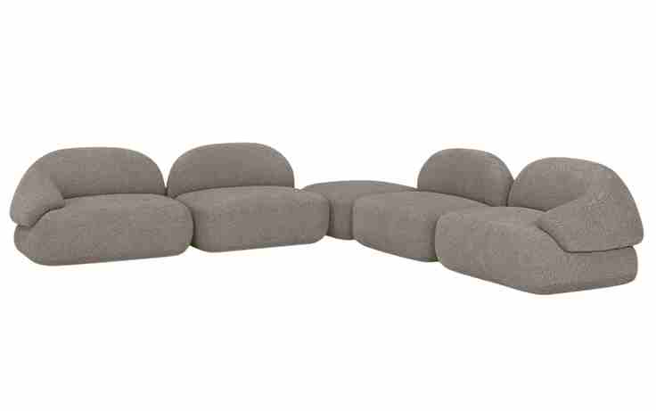
 | Módulo sem braço | 1.03 | 1.03 | 0.00 | 1.06 | 0.77 | 0.86 | 116.59 | 83.94 | 5.75 | 1,916 | 1,970 | 2,054 | 2,130 | 2,214 | 2,298 | 2,382 | 2,527 | 2,763 | 448 | 461 | 480 | 498 | 518 | 537 | 557 | 591 | 646
 | Módulo sem braço | 1.13 | 1.03 | 0.00 | 1.16 | 0.77 | 0.94 | 106.27 | 76.51 | 6.05 | 2,027 | 2,083 | 2,173 | 2,254 | 2,343 | 2,432 | 2,521 | 2,676 | 2,927 | 474 | 487 | 508 | 527 | 548 | 569 | 590 | 626 | 685
 | Módulo sem braço | 1.23 | 1.03 | 0.00 | 1.27 | 0.77 | 1.02 | 97.63 | 70.29 | 6.35 | 2,124 | 2,184 | 2,279 | 2,365 | 2,459 | 2,554 | 2,648 | 2,812 | 3,078 | 497 | 511 | 533 | 553 | 575 | 597 | 619 | 658 | 720
 | Módulo sem braço | 1.33 | 1.03 | 0.00 | 1.37 | 0.77 | 1.11 | 90.29 | 65.01 | 6.65 | 2,234 | 2,298 | 2,398 | 2,489 | 2,588 | 2,688 | 2,788 | 2,961 | 3,242 | 523 | 538 | 561 | 582 | 605 | 629 | 652 | 693 | 758
 | Módulo sem braço | 1.43 | 1.03 | 0.00 | 1.47 | 0.77 | 1.19 | 83.97 | 60.46 | 6.95 | 2,345 | 2,412 | 2,517 | 2,612 | 2,718 | 2,823 | 2,928 | 3,109 | 3,406 | 548 | 564 | 589 | 611 | 636 | 660 | 685 | 727 | 797
 |  |  |  | 0.00
 | Módulo com braço | 1.13 | 1.03 | 0.00 | 1.16 | 0.77 | 0.94 | 106.27 | 76.51 | 5.95 | 2,102 | 2,158 | 2,245 | 2,325 | 2,412 | 2,500 | 2,587 | 2,738 | 2,985 | 492 | 505 | 525 | 544 | 564 | 585 | 605 | 641 | 698
 | Módulo com braço | 1.23 | 1.03 | 0.00 | 1.27 | 0.77 | 1.02 | 97.63 | 70.29 | 6.25 | 2,200 | 2,259 | 2,352 | 2,436 | 2,529 | 2,621 | 2,714 | 2,874 | 3,136 | 515 | 528 | 550 | 570 | 591 | 613 | 635 | 672 | 734
 | Módulo com braço | 1.33 | 1.03 | 0.00 | 1.37 | 0.77 | 1.11 | 90.29 | 65.01 | 6.55 | 2,313 | 2,376 | 2,474 | 2,563 | 2,661 | 2,759 | 2,857 | 3,027 | 3,303 | 541 | 556 | 579 | 600 | 622 | 645 | 668 | 708 | 773
 | Módulo com braço | 1.43 | 1.03 | 0.00 | 1.47 | 0.77 | 1.19 | 83.97 | 60.46 | 6.85 | 2,424 | 2,489 | 2,593 | 2,687 | 2,790 | 2,894 | 2,997 | 3,175 | 3,467 | 567 | 582 | 607 | 628 | 653 | 677 | 701 | 743 | 811
 | Módulo com braço | 1.53 | 1.03 | 0.00 | 1.58 | 0.77 | 1.27 | 78.49 | 56.51 | 7.15 | 2,521 | 2,590 | 2,699 | 2,798 | 2,906 | 3,015 | 3,124 | 3,312 | 3,618 | 590 | 606 | 631 | 654 | 680 | 705 | 731 | 775 | 846
 |  |  |  | 0.00
 | Puff | 0.93 | 0.93 | 0.00 | 0.86 | 0.42 | 0.38 | 262.18 | 188.77 | 4.55 | 1,471 | 1,511 | 1,574 | 1,631 | 1,694 | 1,757 | 1,819 | 1,928 | 2,105 | 344 | 354 | 368 | 382 | 396 | 411 | 426 | 451 | 492

PEÇA ASSINADA DESIGN: | Poltrona | 1.17 | 0.97 | 0.00 | 1.13 | 0.75 | 0.89 | 111.89 | 80.56 | 6.60 | 2,176 | 2,239 | 2,338 | 2,428 | 2,527 | 2,626 | 2,725 | 2,896 | 3,174 | 509 | 524 | 547 | 568 | 591 | 614 | 637 | 677 | 743
OQ DA CASA |  |  |  | 0.00
ESTOFADO BONET | Descrição | Larg | Prof | PA | m2 | Altura | #VALUE! | #VALUE! | #VALUE! | Tecido | G0 | G1 | G2 | G3 | G4 | G5 | G6 | G7 | G8 | G0 | G1 | G2 | G3 | G4 | G5 | G6 | G7 | G8
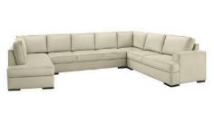
 | Módulo (1Ass:070 - S/Br) | 0.70 | 0.90 | 0.00 | 0.63 | 0.90 | 0.60 | 167.97 | 120.94 | 5.30 | 947 | 982 | 1,038 | 1,089 | 1,145 | 1,201 | 1,257 | 1,354 | 1,511 | 221 | 230 | 243 | 255 | 268 | 281 | 294 | 317 | 354
 | Módulo (1Ass:080 - S/Br) | 0.80 | 0.90 | 0.00 | 0.72 | 0.90 | 0.68 | 146.97 | 105.82 | 5.60 | 1,002 | 1,040 | 1,100 | 1,154 | 1,214 | 1,274 | 1,334 | 1,437 | 1,606 | 234 | 243 | 257 | 270 | 284 | 298 | 312 | 336 | 376
 | Módulo (1Ass:090 - S/Br) | 0.90 | 0.90 | 0.00 | 0.81 | 0.90 | 0.77 | 130.64 | 94.06 | 5.90 | 1,057 | 1,098 | 1,162 | 1,220 | 1,283 | 1,347 | 1,411 | 1,521 | 1,701 | 247 | 257 | 272 | 285 | 300 | 315 | 330 | 356 | 398
 | Módulo (1Ass:100 - S/Br) | 1.00 | 0.90 | 0.00 | 0.90 | 0.90 | 0.85 | 117.58 | 84.66 | 6.20 | 1,115 | 1,158 | 1,226 | 1,287 | 1,355 | 1,422 | 1,490 | 1,607 | 1,797 | 261 | 271 | 287 | 301 | 317 | 333 | 349 | 376 | 420
 |  |  |  | 0.00
 | Módulo (1Ass:070 - 1Br:020) | 0.90 | 0.90 | 0.00 | 0.81 | 0.90 | 0.77 | 130.64 | 94.06 | 6.60 | 1,131 | 1,177 | 1,250 | 1,316 | 1,389 | 1,462 | 1,535 | 1,661 | 1,866 | 265 | 275 | 292 | 308 | 325 | 342 | 359 | 388 | 437
 | Módulo (1Ass:080 - 1Br:020) | 1.00 | 0.90 | 0.00 | 0.90 | 0.90 | 0.85 | 117.58 | 84.66 | 6.90 | 1,189 | 1,237 | 1,314 | 1,384 | 1,461 | 1,537 | 1,614 | 1,747 | 1,963 | 278 | 289 | 307 | 324 | 342 | 360 | 378 | 409 | 459
 | Módulo (1Ass:090 - 1Br:020) | 1.10 | 0.90 | 0.00 | 0.99 | 0.90 | 0.94 | 106.89 | 76.96 | 7.20 | 1,260 | 1,312 | 1,392 | 1,466 | 1,546 | 1,627 | 1,708 | 1,847 | 2,074 | 295 | 307 | 326 | 343 | 362 | 381 | 399 | 432 | 485
OBS: SUMIE COM CANTO | Módulo (1Ass:100 - 1Br:020) | 1.20 | 0.90 | 0.00 | 1.08 | 0.90 | 1.02 | 97.98 | 70.55 | 7.50 | 1,318 | 1,372 | 1,456 | 1,533 | 1,618 | 1,702 | 1,787 | 1,933 | 2,171 | 308 | 321 | 341 | 359 | 378 | 398 | 418 | 452 | 508
OBS: PÉ LAMINADO |  |  |  | 0.00
 | Módulo (2Ass:070 - S/Br) | 1.40 | 0.90 | 0.00 | 1.26 | 0.90 | 1.19 | 83.98 | 60.47 | 8.50 | 1,579 | 1,641 | 1,739 | 1,828 | 1,925 | 2,023 | 2,120 | 2,289 | 2,564 | 369 | 384 | 407 | 428 | 450 | 473 | 496 | 535 | 600
 | Módulo (2Ass:080 - S/Br) | 1.60 | 0.90 | 0.00 | 1.44 | 0.90 | 1.36 | 73.49 | 52.91 | 9.20 | 1,703 | 1,771 | 1,877 | 1,974 | 2,081 | 2,188 | 2,294 | 2,478 | 2,779 | 398 | 414 | 439 | 462 | 487 | 512 | 537 | 580 | 650
 | Módulo (2Ass:090 - S/Br) | 1.80 | 0.90 | 0.00 | 1.62 | 0.90 | 1.53 | 65.32 | 47.03 | 9.90 | 1,821 | 1,895 | 2,011 | 2,116 | 2,232 | 2,348 | 2,463 | 2,663 | 2,990 | 426 | 443 | 470 | 495 | 522 | 549 | 576 | 623 | 699
 | Módulo (2Ass:100 - S/Br) | 2.00 | 0.90 | 0.00 | 1.80 | 0.90 | 1.70 | 58.79 | 42.33 | 10.50 | 1,918 | 1,996 | 2,120 | 2,232 | 2,356 | 2,479 | 2,603 | 2,816 | 3,165 | 449 | 467 | 496 | 522 | 551 | 580 | 609 | 659 | 740
 | Módulo (3Ass:070 - S/Br) | 2.10 | 0.90 | 0.00 | 1.89 | 0.90 | 1.79 | 55.99 | 40.31 | 10.80 | 2,100 | 2,182 | 2,309 | 2,425 | 2,552 | 2,680 | 2,807 | 3,028 | 3,387 | 491 | 510 | 540 | 567 | 597 | 627 | 657 | 708 | 792
 | Módulo (3Ass:080 - S/Br) | 2.40 | 0.90 | 0.00 | 2.16 | 0.90 | 2.04 | 48.99 | 35.27 | 11.70 | 2,299 | 2,388 | 2,527 | 2,654 | 2,793 | 2,932 | 3,071 | 3,312 | 3,704 | 538 | 559 | 591 | 621 | 653 | 686 | 718 | 775 | 866
 | Módulo (3Ass:090 - S/Br) | 2.70 | 0.90 | 0.00 | 2.43 | 0.90 | 2.30 | 43.55 | 31.35 | 12.60 | 2,498 | 2,594 | 2,745 | 2,882 | 3,033 | 3,184 | 3,335 | 3,595 | 4,021 | 584 | 607 | 642 | 674 | 709 | 745 | 780 | 841 | 941
 |  |  |  | 0.00
 | Módulo (2Ass:070 - 1Br:020) | 1.60 | 0.90 | 0.00 | 1.44 | 0.90 | 1.36 | 73.49 | 52.91 | 9.00 | 1,724 | 1,790 | 1,894 | 1,989 | 2,093 | 2,197 | 2,301 | 2,481 | 2,774 | 403 | 419 | 443 | 465 | 490 | 514 | 538 | 580 | 649
 | Módulo (2Ass:080 - 1Br:020) | 1.80 | 0.90 | 0.00 | 1.62 | 0.90 | 1.53 | 65.32 | 47.03 | 9.70 | 1,850 | 1,922 | 2,035 | 2,138 | 2,251 | 2,364 | 2,477 | 2,673 | 2,992 | 433 | 450 | 476 | 500 | 527 | 553 | 580 | 625 | 700
 | Módulo (2Ass:090 - 1Br:020) | 2.00 | 0.90 | 0.00 | 1.80 | 0.90 | 1.70 | 58.79 | 42.33 | 10.40 | 1,990 | 2,068 | 2,190 | 2,301 | 2,423 | 2,546 | 2,668 | 2,879 | 3,224 | 465 | 484 | 512 | 538 | 567 | 595 | 624 | 673 | 754
 | Módulo (2Ass:100 - 1Br:020) | 2.20 | 0.90 | 0.00 | 1.98 | 0.90 | 1.87 | 53.44 | 38.48 | 11.00 | 2,107 | 2,190 | 2,320 | 2,438 | 2,569 | 2,699 | 2,829 | 3,053 | 3,420 | 493 | 512 | 543 | 570 | 601 | 631 | 662 | 714 | 800
 | Módulo (3Ass:070 - 1Br:020) | 2.30 | 0.90 | 0.00 | 2.07 | 0.90 | 1.96 | 51.12 | 36.81 | 12.30 | 2,303 | 2,397 | 2,544 | 2,677 | 2,824 | 2,971 | 3,118 | 3,372 | 3,787 | 539 | 561 | 595 | 626 | 661 | 695 | 729 | 789 | 886
 | Módulo (3Ass:080 - 1Br:020) | 2.60 | 0.90 | 0.00 | 2.34 | 0.90 | 2.21 | 45.22 | 32.56 | 13.20 | 2,504 | 2,605 | 2,764 | 2,908 | 3,067 | 3,226 | 3,384 | 3,659 | 4,106 | 586 | 609 | 647 | 680 | 717 | 755 | 792 | 856 | 960
 | Módulo (3Ass:090 - 1Br:020) | 2.90 | 0.90 | 0.00 | 2.61 | 0.90 | 2.47 | 40.54 | 29.19 | 14.10 | 2,684 | 2,793 | 2,963 | 3,118 | 3,288 | 3,459 | 3,629 | 3,924 | 4,404 | 628 | 653 | 693 | 729 | 769 | 809 | 849 | 918 | 1,030
 |  |  |  | 0.00
 | Inteiro (2Ass:070 - 2Br:020) | 1.80 | 0.90 | 0.00 | 1.62 | 0.90 | 1.53 | 65.32 | 47.03 | 10.00 | 1,893 | 1,968 | 2,085 | 2,191 | 2,308 | 2,425 | 2,543 | 2,745 | 3,075 | 443 | 460 | 488 | 513 | 540 | 567 | 595 | 642 | 719
 | Inteiro (2Ass:080 - 2Br:020) | 2.00 | 0.90 | 0.00 | 1.80 | 0.90 | 1.70 | 58.79 | 42.33 | 10.60 | 2,013 | 2,093 | 2,218 | 2,331 | 2,456 | 2,581 | 2,706 | 2,921 | 3,273 | 471 | 490 | 519 | 545 | 574 | 604 | 633 | 683 | 766
 | Inteiro (2Ass:090 - 2Br:020) | 2.20 | 0.90 | 0.00 | 1.98 | 0.90 | 1.87 | 53.44 | 38.48 | 11.30 | 2,153 | 2,238 | 2,372 | 2,494 | 2,628 | 2,762 | 2,896 | 3,128 | 3,505 | 504 | 524 | 555 | 583 | 615 | 646 | 677 | 732 | 820
 | Inteiro (2Ass:100 - 2Br:020) | 2.40 | 0.90 | 0.00 | 2.16 | 0.90 | 2.04 | 48.99 | 35.27 | 11.90 | 2,271 | 2,361 | 2,503 | 2,632 | 2,773 | 2,915 | 3,057 | 3,302 | 3,701 | 531 | 552 | 585 | 616 | 649 | 682 | 715 | 772 | 866
 | Inteiro (3Ass:070 - 2Br:020) | 2.50 | 0.90 | 0.00 | 2.25 | 0.90 | 2.13 | 47.03 | 33.86 | 13.30 | 2,472 | 2,574 | 2,734 | 2,880 | 3,040 | 3,200 | 3,360 | 3,636 | 4,087 | 578 | 602 | 640 | 674 | 711 | 748 | 786 | 851 | 956
 | Inteiro (3Ass:080 - 2Br:020) | 2.80 | 0.90 | 0.00 | 2.52 | 0.90 | 2.38 | 41.99 | 30.23 | 14.20 | 2,674 | 2,783 | 2,955 | 3,111 | 3,282 | 3,454 | 3,626 | 3,922 | 4,406 | 625 | 651 | 691 | 728 | 768 | 808 | 848 | 918 | 1,031
 | Inteiro (3Ass:090 - 2Br:020) | 3.10 | 0.90 | 0.00 | 2.79 | 0.90 | 2.64 | 37.93 | 27.31 | 15.10 | 2,851 | 2,968 | 3,151 | 3,318 | 3,501 | 3,685 | 3,868 | 4,185 | 4,702 | 667 | 694 | 737 | 776 | 819 | 862 | 905 | 979 | 1,100
 |  |  |  | 0.00
 | Sumie | 1.90 | 0.90 | 0.00 | 1.71 | 0.90 | 1.62 | 61.88 | 44.56 | 10.50 | 1,998 | 2,077 | 2,200 | 2,313 | 2,436 | 2,560 | 2,683 | 2,897 | 3,245 | 467 | 486 | 515 | 541 | 570 | 599 | 628 | 678 | 759
 | Sumie | 2.10 | 0.90 | 0.00 | 1.89 | 0.90 | 1.79 | 55.99 | 40.31 | 11.20 | 2,117 | 2,201 | 2,334 | 2,454 | 2,587 | 2,720 | 2,852 | 3,082 | 3,455 | 495 | 515 | 546 | 574 | 605 | 636 | 667 | 721 | 808
 | Sumie | 2.30 | 0.90 | 0.00 | 2.07 | 0.90 | 1.96 | 51.12 | 36.81 | 11.90 | 2,249 | 2,340 | 2,481 | 2,610 | 2,752 | 2,894 | 3,036 | 3,281 | 3,680 | 526 | 547 | 580 | 611 | 644 | 677 | 710 | 767 | 861
 |  |  |  | 0.00
 | Canto | 0.90 | 0.90 | 0.00 | 0.81 | 0.90 | 0.77 | 130.64 | 94.06 | 7.20 | 1,208 | 1,260 | 1,340 | 1,414 | 1,494 | 1,575 | 1,656 | 1,795 | 2,022 | 283 | 295 | 314 | 331 | 350 | 368 | 387 | 420 | 473
 |  |  |  | 0.00
ESTOFADO BORIS | Descrição | Larg | Prof | PA | m2 | Altura | #VALUE! | #VALUE! | #VALUE! | Tecido | G0 | G1 | G2 | G3 | G4 | G5 | G6 | G7 | G8 | G0 | G1 | G2 | G3 | G4 | G5 | G6 | G7 | G8
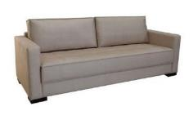
 | Módulo (1Ass:140 - 1Br:015) | 1.55 | 0.90 | 0.00 | 1.40 | 0.87 | 1.27 | 78.47 | 56.50 | 8.30 | 1,653 | 1,714 | 1,811 | 1,899 | 1,996 | 2,093 | 2,189 | 2,356 | 2,629 | 387 | 401 | 424 | 444 | 467 | 489 | 512 | 551 | 615
 | Módulo (1Ass:160 - 1Br:015) | 1.75 | 0.90 | 0.00 | 1.58 | 0.87 | 1.44 | 69.50 | 50.04 | 8.90 | 1,785 | 1,851 | 1,956 | 2,051 | 2,156 | 2,260 | 2,365 | 2,546 | 2,841 | 417 | 433 | 458 | 480 | 504 | 529 | 553 | 596 | 665
 | Módulo (1Ass:180 - 1Br:015) | 1.95 | 0.90 | 0.00 | 1.76 | 0.87 | 1.60 | 62.38 | 44.91 | 9.50 | 1,904 | 1,976 | 2,089 | 2,191 | 2,304 | 2,416 | 2,529 | 2,724 | 3,041 | 445 | 462 | 489 | 513 | 539 | 565 | 592 | 637 | 711
 | Módulo (1Ass:200 - 1Br:015) | 2.15 | 0.90 | 0.00 | 1.94 | 0.87 | 1.77 | 56.57 | 40.73 | 10.10 | 2,065 | 2,142 | 2,262 | 2,372 | 2,493 | 2,613 | 2,734 | 2,942 | 3,282 | 483 | 501 | 529 | 555 | 583 | 611 | 639 | 688 | 768
 | Módulo (1Ass:220 - 1Br:015) | 2.35 | 0.90 | 0.00 | 2.12 | 0.87 | 1.93 | 51.76 | 37.27 | 10.70 | 2,197 | 2,279 | 2,407 | 2,524 | 2,653 | 2,781 | 2,910 | 3,132 | 3,494 | 514 | 533 | 563 | 590 | 621 | 651 | 681 | 733 | 817
 |  |  |  | 0.00
 | Inteiro (1Ass:140 - 2Br:015) | 1.70 | 0.90 | 0.00 | 1.53 | 0.87 | 1.40 | 71.55 | 51.51 | 9.10 | 1,801 | 1,869 | 1,977 | 2,074 | 2,182 | 2,289 | 2,396 | 2,582 | 2,884 | 421 | 437 | 462 | 485 | 510 | 535 | 561 | 604 | 675
 | Inteiro (1Ass:160 - 2Br:015) | 1.90 | 0.90 | 0.00 | 1.71 | 0.87 | 1.56 | 64.02 | 46.09 | 9.70 | 1,933 | 2,006 | 2,122 | 2,226 | 2,342 | 2,457 | 2,572 | 2,772 | 3,097 | 452 | 469 | 496 | 521 | 548 | 575 | 602 | 648 | 724
OBS: SUMIE COM CANTO | Inteiro (1Ass:180 - 2Br:015) | 2.10 | 0.90 | 0.00 | 1.89 | 0.87 | 1.73 | 57.92 | 41.70 | 10.30 | 2,082 | 2,160 | 2,283 | 2,395 | 2,519 | 2,642 | 2,765 | 2,978 | 3,325 | 487 | 505 | 534 | 560 | 589 | 618 | 647 | 697 | 778
OBS: PÉ LAMINADO | Inteiro (1Ass:200 - 2Br:015) | 2.30 | 0.90 | 0.00 | 2.07 | 0.87 | 1.89 | 52.88 | 38.08 | 10.90 | 2,213 | 2,297 | 2,428 | 2,547 | 2,679 | 2,810 | 2,941 | 3,168 | 3,538 | 518 | 537 | 568 | 596 | 627 | 657 | 688 | 741 | 827
 | Inteiro (1Ass:220 - 2Br:015) | 2.50 | 0.90 | 0.00 | 2.25 | 0.87 | 2.06 | 48.65 | 35.03 | 11.50 | 2,345 | 2,434 | 2,573 | 2,700 | 2,839 | 2,978 | 3,117 | 3,357 | 3,750 | 549 | 569 | 602 | 631 | 664 | 697 | 729 | 785 | 877
 |  |  |  | 0.00
 | Puff | 1.00 | 0.50 | 0.00 | 0.50 | 0.47 | 0.25 | 405.27 | 291.79 | 3.60 | 546 | 568 | 603 | 634 | 668 | 703 | 737 | 797 | 894 | 128 | 133 | 141 | 148 | 156 | 164 | 172 | 186 | 209
 |  |  |  | 0.00
 | Sumie | 1.90 | 0.90 | 0.00 | 1.71 | 0.87 | 1.56 | 64.02 | 46.09 | 10.10 | 2,114 | 2,194 | 2,319 | 2,432 | 2,557 | 2,683 | 2,808 | 3,024 | 3,376 | 495 | 513 | 542 | 569 | 598 | 627 | 657 | 707 | 790
 | Sumie | 2.10 | 0.90 | 0.00 | 1.89 | 0.87 | 1.73 | 57.92 | 41.70 | 10.50 | 2,246 | 2,329 | 2,460 | 2,578 | 2,709 | 2,839 | 2,970 | 3,196 | 3,564 | 525 | 545 | 575 | 603 | 634 | 664 | 695 | 748 | 834
 | Sumie | 2.30 | 0.90 | 0.00 | 2.07 | 0.87 | 1.89 | 52.88 | 38.08 | 11.00 | 2,394 | 2,482 | 2,619 | 2,744 | 2,881 | 3,019 | 3,156 | 3,394 | 3,781 | 560 | 580 | 613 | 642 | 674 | 706 | 738 | 794 | 884
 |  |  |  | 0.00
ESTOFADO BORIS RT | Descrição | Larg | Prof | PA | m2 | Altura | #VALUE! | #VALUE! | #VALUE! | Tecido | G0 | G1 | G2 | G3 | G4 | G5 | G6 | G7 | G8 | G0 | G1 | G2 | G3 | G4 | G5 | G6 | G7 | G8
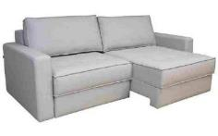
 | Módulo (1Ass:070 - S/Br) | 0.70 | 1.10 | 1.50 | 0.77 | 0.92 | 0.74 | 134.44 | 96.80 | 5.90 | 1,133 | 1,174 | 1,239 | 1,298 | 1,363 | 1,428 | 1,493 | 1,605 | 1,788 | 265 | 275 | 290 | 304 | 319 | 334 | 349 | 375 | 418
 | Módulo (1Ass:080 - S/Br) | 0.80 | 1.10 | 1.50 | 0.88 | 0.92 | 0.85 | 117.64 | 84.70 | 6.30 | 1,212 | 1,256 | 1,327 | 1,391 | 1,461 | 1,531 | 1,601 | 1,723 | 1,921 | 283 | 294 | 310 | 325 | 342 | 358 | 375 | 403 | 449
 | Módulo (1Ass:090 - S/Br) | 0.90 | 1.10 | 1.50 | 0.99 | 0.92 | 0.96 | 104.57 | 75.29 | 6.70 | 1,305 | 1,353 | 1,429 | 1,498 | 1,573 | 1,649 | 1,724 | 1,855 | 2,068 | 305 | 317 | 334 | 350 | 368 | 386 | 403 | 434 | 484
 | Módulo (1Ass:100 - S/Br) | 1.00 | 1.10 | 1.50 | 1.10 | 0.92 | 1.06 | 94.11 | 67.76 | 7.10 | 1,389 | 1,441 | 1,521 | 1,595 | 1,676 | 1,757 | 1,837 | 1,977 | 2,205 | 325 | 337 | 356 | 373 | 392 | 411 | 430 | 462 | 516
 | Módulo (1Ass:110 - S/Br) | 1.10 | 1.10 | 1.50 | 1.21 | 0.92 | 1.17 | 85.55 | 61.60 | 7.50 | 1,495 | 1,549 | 1,636 | 1,714 | 1,800 | 1,886 | 1,972 | 2,121 | 2,364 | 350 | 362 | 383 | 401 | 421 | 441 | 461 | 496 | 553
 |  |  |  | 0.00
 | Braço | 0.15 | 1.06 | 0.00 | 0.16 | 0.61 | 0.10 | 981.94 | 706.99 | 2.80 | 220 | 235 | 259 | 280 | 304 | 328 | 352 | 393 | 460 | 51 | 55 | 60 | 66 | 71 | 77 | 82 | 92 | 108
 |  |  |  | 0.00
OBS: SUMIE COM CANTO | Sumie Com Canto | 2.00 | 1.10 | 0.00 | 2.20 | 0.92 | 2.13 | 47.05 | 33.88 | 11.10 | 2,078 | 2,163 | 2,297 | 2,419 | 2,553 | 2,687 | 2,821 | 3,052 | 3,429 | 486 | 506 | 537 | 566 | 597 | 628 | 660 | 714 | 802
 | Sumie Com Canto | 2.20 | 1.10 | 0.00 | 2.42 | 0.92 | 2.34 | 42.78 | 30.80 | 11.80 | 2,240 | 2,331 | 2,474 | 2,604 | 2,748 | 2,891 | 3,034 | 3,281 | 3,685 | 524 | 545 | 579 | 609 | 643 | 676 | 710 | 768 | 862
 | Sumie Com Canto | 2.40 | 1.10 | 0.00 | 2.64 | 0.92 | 2.55 | 39.21 | 28.23 | 12.50 | 2,395 | 2,492 | 2,644 | 2,783 | 2,935 | 3,087 | 3,240 | 3,503 | 3,933 | 560 | 583 | 619 | 651 | 687 | 722 | 758 | 819 | 920
 | Sumie Com Canto | 2.60 | 1.10 | 0.00 | 2.86 | 0.92 | 2.76 | 36.20 | 26.06 | 13.20 | 2,571 | 2,674 | 2,836 | 2,983 | 3,144 | 3,306 | 3,468 | 3,747 | 4,203 | 601 | 625 | 663 | 698 | 735 | 773 | 811 | 876 | 983
 | Sumie Com Canto | 2.80 | 1.10 | 0.00 | 3.08 | 0.92 | 2.98 | 33.61 | 24.20 | 13.90 | 2,704 | 2,813 | 2,984 | 3,139 | 3,310 | 3,481 | 3,652 | 3,947 | 4,429 | 632 | 658 | 698 | 734 | 774 | 814 | 854 | 923 | 1,036
 |  |  |  | 0.00
ESTOFADO BOSCH | Descrição | Larg | Prof | PA | m2 | Altura | #VALUE! | #VALUE! | #VALUE! | Tecido | G0 | G1 | G2 | G3 | G4 | G5 | G6 | G7 | G8 | G0 | G1 | G2 | G3 | G4 | G5 | G6 | G7 | G8
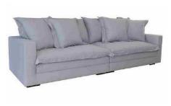
 | Módulo (1Ass:085 - S/Br) | 0.85 | 1.04 | 0.00 | 0.88 | 0.93 | 0.86 | 115.84 | 83.41 | 8.50 | 1,523 | 1,585 | 1,682 | 1,771 | 1,868 | 1,966 | 2,064 | 2,232 | 2,507 | 356 | 371 | 393 | 414 | 437 | 460 | 483 | 522 | 586
 | Módulo (1Ass:095 - S/Br) | 0.95 | 1.04 | 0.00 | 0.99 | 0.93 | 0.96 | 103.65 | 74.63 | 8.80 | 1,609 | 1,673 | 1,775 | 1,867 | 1,968 | 2,070 | 2,171 | 2,346 | 2,632 | 376 | 391 | 415 | 437 | 460 | 484 | 508 | 549 | 616
 | Módulo (1Ass:105 - S/Br) | 1.05 | 1.04 | 0.00 | 1.09 | 0.93 | 1.07 | 93.78 | 67.52 | 9.10 | 1,723 | 1,790 | 1,895 | 1,991 | 2,096 | 2,202 | 2,307 | 2,489 | 2,786 | 403 | 419 | 443 | 466 | 490 | 515 | 540 | 582 | 652
 | Módulo (1Ass:115 - S/Br) | 1.15 | 1.04 | 0.00 | 1.20 | 0.93 | 1.17 | 85.62 | 61.65 | 9.40 | 1,811 | 1,881 | 1,990 | 2,089 | 2,199 | 2,308 | 2,417 | 2,606 | 2,914 | 424 | 440 | 466 | 489 | 514 | 540 | 565 | 610 | 682
 | Módulo (1Ass:125 - S/Br) | 1.25 | 1.04 | 0.00 | 1.30 | 0.93 | 1.27 | 78.77 | 56.72 | 9.70 | 1,897 | 1,969 | 2,082 | 2,185 | 2,298 | 2,412 | 2,525 | 2,720 | 3,039 | 444 | 461 | 487 | 511 | 538 | 564 | 591 | 636 | 711
 |  |  |  | 0.00
 | Módulo (1Ass:085 - 1Br:015) | 1.00 | 1.04 | 0.00 | 1.04 | 0.93 | 1.02 | 98.47 | 70.90 | 9.00 | 1,656 | 1,722 | 1,826 | 1,920 | 2,025 | 2,129 | 2,233 | 2,412 | 2,706 | 387 | 403 | 427 | 449 | 474 | 498 | 522 | 564 | 633
 | Módulo (1Ass:095 - 1Br:015) | 1.10 | 1.04 | 0.00 | 1.14 | 0.93 | 1.12 | 89.52 | 64.45 | 9.40 | 1,747 | 1,817 | 1,926 | 2,025 | 2,135 | 2,244 | 2,353 | 2,542 | 2,850 | 409 | 425 | 451 | 474 | 499 | 525 | 550 | 595 | 667
OBS: PÉ LAMINADO | Módulo (1Ass:105 - 1Br:015) | 1.20 | 1.04 | 0.00 | 1.25 | 0.93 | 1.22 | 82.06 | 59.08 | 9.80 | 1,841 | 1,914 | 2,029 | 2,133 | 2,247 | 2,362 | 2,476 | 2,674 | 2,997 | 431 | 448 | 475 | 499 | 526 | 552 | 579 | 625 | 701
 | Módulo (1Ass:115 - 1Br:015) | 1.30 | 1.04 | 0.00 | 1.35 | 0.93 | 1.32 | 75.74 | 54.54 | 10.20 | 1,936 | 2,012 | 2,131 | 2,240 | 2,360 | 2,480 | 2,599 | 2,806 | 3,143 | 453 | 471 | 499 | 524 | 552 | 580 | 608 | 656 | 735
 | Módulo (1Ass:125 - 1Br:015) | 1.40 | 1.04 | 0.00 | 1.46 | 0.93 | 1.42 | 70.33 | 50.64 | 10.60 | 2,027 | 2,107 | 2,232 | 2,345 | 2,470 | 2,595 | 2,720 | 2,936 | 3,288 | 474 | 493 | 522 | 549 | 578 | 607 | 636 | 687 | 769
 |  |  |  | 0.00
ESTOFADO BRUNELLO | Descrição | Larg | Prof | PA | m2 | Altura | #VALUE! | #VALUE! | #VALUE! | Tecido | G0 | G1 | G2 | G3 | G4 | G5 | G6 | G7 | G8 | G0 | G1 | G2 | G3 | G4 | G5 | G6 | G7 | G8
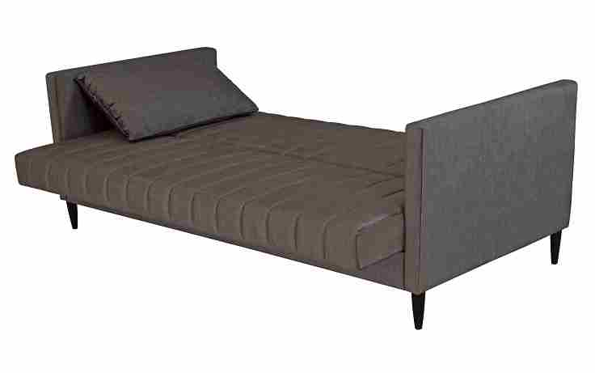
 | Inteiro (1Ass:186 - 2Br:007) | 2.00 | 0.95 | 1.20 | 1.90 | 0.90 | 1.80 | 55.69 | 40.10 | 11.10 | 1,945 | 2,029 | 2,160 | 2,280 | 2,411 | 2,542 | 2,674 | 2,901 | 3,271 | 455 | 475 | 505 | 533 | 564 | 595 | 625 | 679 | 765
 |  |  |  | 0.00
 |  |  |  | 0.00
FOTO 3,90cm x 6,58cm |  |  |  | 0.00
 |  |  |  | 0.00
 |  |  |  | 0.00
 | OBS: PÉ EM MADEIRA |  |  | 0.00
 |  |  |  | 0.00
SOFÁ CAMA |  |  |  | 0.00
ESTOFADO CAMALEÃO | Descrição | Larg | Prof | PA | m2 | Altura | #VALUE! | #VALUE! | #VALUE! | Tecido | G0 | G1 | G2 | G3 | G4 | G5 | G6 | G7 | G8 | G0 | G1 | G2 | G3 | G4 | G5 | G6 | G7 | G8
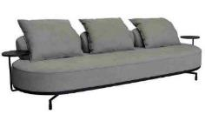
 | Inteiro (1Ass:170 - 2Mesa:030 - 2Enc:072) | 1.90 | 1.02 | 0.00 | 1.94 | 0.90 | 1.83 | 54.60 | 39.31 | 7.70 | 5,793 | 5,857 | 5,957 | 6,048 | 6,149 | 6,249 | 6,349 | 6,523 | 6,805 | 1,355 | 1,370 | 1,394 | 1,415 | 1,438 | 1,462 | 1,485 | 1,526 | 1,592
 | Inteiro (1Ass:190 - 2Mesa:030 - 2Enc:082) | 2.10 | 1.02 | 0.00 | 2.14 | 0.90 | 2.02 | 49.40 | 35.57 | 8.20 | 6,107 | 6,175 | 6,283 | 6,381 | 6,489 | 6,597 | 6,705 | 6,891 | 7,195 | 1,428 | 1,445 | 1,470 | 1,493 | 1,518 | 1,543 | 1,568 | 1,612 | 1,683
 | Inteiro (1Ass:210 - 2Mesa:030 - 2Enc:092) | 2.30 | 1.02 | 0.00 | 2.35 | 0.90 | 2.22 | 45.11 | 32.48 | 8.70 | 6,358 | 6,431 | 6,547 | 6,651 | 6,767 | 6,882 | 6,997 | 7,196 | 7,521 | 1,487 | 1,504 | 1,531 | 1,556 | 1,583 | 1,610 | 1,637 | 1,683 | 1,759
 | Inteiro (1Ass:230 - 2Mesa:030 - 2Enc:102) | 2.50 | 1.02 | 0.00 | 2.55 | 0.90 | 2.41 | 41.50 | 29.88 | 9.20 | 6,628 | 6,706 | 6,829 | 6,941 | 7,063 | 7,186 | 7,309 | 7,521 | 7,867 | 1,550 | 1,569 | 1,597 | 1,624 | 1,652 | 1,681 | 1,710 | 1,759 | 1,840
 | Inteiro (1Ass:250 - 2Mesa:030 - 3Enc:072) | 2.70 | 1.02 | 0.00 | 2.75 | 0.90 | 2.60 | 38.42 | 27.67 | 10.40 | 7,059 | 7,149 | 7,290 | 7,418 | 7,558 | 7,699 | 7,840 | 8,083 | 8,479 | 1,651 | 1,672 | 1,705 | 1,735 | 1,768 | 1,801 | 1,834 | 1,891 | 1,983
 | Inteiro (1Ass:270 - 2Mesa:030 - 3Enc:082) | 2.90 | 1.02 | 0.00 | 2.96 | 0.90 | 2.80 | 35.77 | 25.76 | 11.20 | 7,398 | 7,496 | 7,648 | 7,787 | 7,940 | 8,093 | 8,245 | 8,509 | 8,939 | 1,731 | 1,753 | 1,789 | 1,822 | 1,857 | 1,893 | 1,929 | 1,990 | 2,091
 |  |  |  | 0.00
 | Inteiro (1Ass:170 - 2Mesa:030 - 2Enc:072) - Mesa Giratória | 1.90 | 1.02 | 0.00 | 1.94 | 0.90 | 1.83 | 54.60 | 39.31 | 7.70 | 6,120 | 6,184 | 6,284 | 6,375 | 6,475 | 6,576 | 6,676 | 6,849 | 7,132 | 1,432 | 1,446 | 1,470 | 1,491 | 1,515 | 1,538 | 1,562 | 1,602 | 1,668
PEÇA ASSINADA DESIGN: | Inteiro (1Ass:190 - 2Mesa:030 - 2Enc:082) - Mesa Giratória | 2.10 | 1.02 | 0.00 | 2.14 | 0.90 | 2.02 | 49.40 | 35.57 | 8.20 | 6,433 | 6,502 | 6,610 | 6,708 | 6,816 | 6,923 | 7,031 | 7,217 | 7,521 | 1,505 | 1,521 | 1,546 | 1,569 | 1,594 | 1,620 | 1,645 | 1,688 | 1,759
TRI DESIGN | Inteiro (1Ass:210 - 2Mesa:030 - 2Enc:092) - Mesa Giratória | 2.30 | 1.02 | 0.00 | 2.35 | 0.90 | 2.22 | 45.11 | 32.48 | 8.70 | 6,685 | 6,758 | 6,873 | 6,978 | 7,093 | 7,209 | 7,324 | 7,523 | 7,848 | 1,564 | 1,581 | 1,608 | 1,632 | 1,659 | 1,686 | 1,713 | 1,760 | 1,836
OBS: BASE EM METAL PINTADO | Inteiro (1Ass:230 - 2Mesa:030 - 2Enc:102) - Mesa Giratória | 2.50 | 1.02 | 0.00 | 2.55 | 0.90 | 2.41 | 41.50 | 29.88 | 9.20 | 6,955 | 7,033 | 7,156 | 7,267 | 7,390 | 7,513 | 7,636 | 7,848 | 8,194 | 1,627 | 1,645 | 1,674 | 1,700 | 1,729 | 1,757 | 1,786 | 1,836 | 1,917
OBS: MESA EM MDF LAMINADO | Inteiro (1Ass:250 - 2Mesa:030 - 3Enc:072) - Mesa Giratória | 2.70 | 1.02 | 0.00 | 2.75 | 0.90 | 2.60 | 38.42 | 27.67 | 10.40 | 7,386 | 7,475 | 7,616 | 7,744 | 7,885 | 8,026 | 8,166 | 8,409 | 8,806 | 1,728 | 1,749 | 1,782 | 1,812 | 1,844 | 1,877 | 1,910 | 1,967 | 2,060
 | Inteiro (1Ass:270 - 2Mesa:030 - 3Enc:082) - Mesa Giratória | 2.90 | 1.02 | 0.00 | 2.96 | 0.90 | 2.80 | 35.77 | 25.76 | 11.20 | 7,725 | 7,822 | 7,975 | 8,114 | 8,267 | 8,419 | 8,572 | 8,836 | 9,266 | 1,807 | 1,830 | 1,865 | 1,898 | 1,934 | 1,969 | 2,005 | 2,067 | 2,168
 |  |  |  | 0.00
 | OBS: MODELO DISPONÍVEL APENAS NAS MEDIDAS EXISTENTES NA TABELA |  |  | 0.00
 |  |  |  | 0.00
ESTOFADO CAMUS | Descrição | Larg | Prof | PA | m2 | Altura | #VALUE! | #VALUE! | #VALUE! | Tecido | G0 | G1 | G2 | G3 | G4 | G5 | G6 | G7 | G8 | G0 | G1 | G2 | G3 | G4 | G5 | G6 | G7 | G8
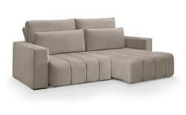
 | Módulo (1Ass:080 - S/Br) | 0.80 | 1.15 | 1.57 | 0.92 | 0.88 | 0.85 | 117.64 | 84.70 | 8.00 | 2,143 | 2,209 | 2,312 | 2,406 | 2,509 | 2,612 | 2,715 | 2,893 | 3,184 | 501 | 517 | 541 | 563 | 587 | 611 | 635 | 677 | 745
 | Módulo (1Ass:090 - S/Br) | 0.90 | 1.15 | 1.57 | 1.04 | 0.88 | 0.96 | 104.57 | 75.29 | 8.40 | 2,258 | 2,327 | 2,436 | 2,535 | 2,644 | 2,753 | 2,862 | 3,050 | 3,358 | 528 | 544 | 570 | 593 | 619 | 644 | 670 | 714 | 785
 | Módulo (1Ass:100 - S/Br) | 1.00 | 1.15 | 1.57 | 1.15 | 0.88 | 1.06 | 94.11 | 67.76 | 8.80 | 2,370 | 2,443 | 2,558 | 2,662 | 2,777 | 2,892 | 3,007 | 3,205 | 3,529 | 554 | 571 | 598 | 623 | 650 | 676 | 703 | 750 | 825
 | Módulo (1Ass:110 - S/Br) | 1.10 | 1.15 | 1.57 | 1.27 | 0.88 | 1.17 | 85.55 | 61.60 | 9.20 | 2,509 | 2,585 | 2,706 | 2,816 | 2,937 | 3,057 | 3,178 | 3,387 | 3,727 | 587 | 605 | 633 | 659 | 687 | 715 | 743 | 792 | 872
 |  |  |  | 0.00
 | Braço | 0.25 | 1.10 | 0.00 | 0.28 | 0.60 | 0.17 | 577.20 | 415.58 | 2.50 | 259 | 273 | 295 | 315 | 337 | 359 | 382 | 420 | 482 | 61 | 64 | 69 | 74 | 79 | 84 | 89 | 98 | 113
 |  |  |  | 0.00
 |  |  |  | 0.00
 |  |  |  | 0.00
ESTOFADO CARYBÉ | Descrição | Larg | Prof | PA | m2 | Altura | #VALUE! | #VALUE! | #VALUE! | Tecido | G0 | G1 | G2 | G3 | G4 | G5 | G6 | G7 | G8 | G0 | G1 | G2 | G3 | G4 | G5 | G6 | G7 | G8
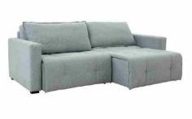
 | Módulo (1Ass:070 - S/Br) | 0.70 | 1.00 | 1.42 | 0.70 | 0.95 | 0.70 | 143.22 | 103.11 | 6.30 | 1,504 | 1,554 | 1,632 | 1,703 | 1,781 | 1,859 | 1,937 | 2,072 | 2,292 | 352 | 364 | 382 | 398 | 417 | 435 | 453 | 485 | 536
 | Módulo (1Ass:080 - S/Br) | 0.80 | 1.00 | 1.42 | 0.80 | 0.95 | 0.80 | 125.31 | 90.23 | 6.70 | 1,603 | 1,656 | 1,740 | 1,817 | 1,900 | 1,984 | 2,068 | 2,213 | 2,450 | 375 | 387 | 407 | 425 | 445 | 464 | 484 | 518 | 573
 | Módulo (1Ass:090 - S/Br) | 0.90 | 1.00 | 1.42 | 0.90 | 0.95 | 0.90 | 111.39 | 80.20 | 7.10 | 1,699 | 1,756 | 1,846 | 1,927 | 2,017 | 2,107 | 2,197 | 2,352 | 2,605 | 397 | 411 | 432 | 451 | 472 | 493 | 514 | 550 | 609
 | Módulo (1Ass:100 - S/Br) | 1.00 | 1.00 | 1.42 | 1.00 | 0.95 | 1.00 | 100.25 | 72.18 | 7.50 | 1,808 | 1,869 | 1,965 | 2,052 | 2,147 | 2,243 | 2,339 | 2,504 | 2,774 | 423 | 437 | 460 | 480 | 502 | 525 | 547 | 586 | 649
 | Módulo (1Ass:110 - S/Br) | 1.10 | 1.00 | 1.42 | 1.10 | 0.95 | 1.10 | 91.14 | 65.62 | 7.90 | 1,931 | 1,995 | 2,097 | 2,189 | 2,291 | 2,392 | 2,494 | 2,670 | 2,956 | 452 | 467 | 490 | 512 | 536 | 560 | 583 | 624 | 691
 |  |  |  | 0.00
 | Braço | 0.15 | 0.95 | 0.00 | 0.14 | 0.59 | 0.09 | 1132.78 | 815.60 | 2.50 | 227 | 241 | 263 | 283 | 305 | 327 | 349 | 388 | 450 | 53 | 56 | 62 | 66 | 71 | 77 | 82 | 91 | 105
 |  |  |  | 0.00
 |  |  |  | 0.00
ESTOFADO CHANDON | Descrição | Larg | Prof | PA | m2 | Altura | #VALUE! | #VALUE! | #VALUE! | Tecido | G0 | G1 | G2 | G3 | G4 | G5 | G6 | G7 | G8 | G0 | G1 | G2 | G3 | G4 | G5 | G6 | G7 | G8
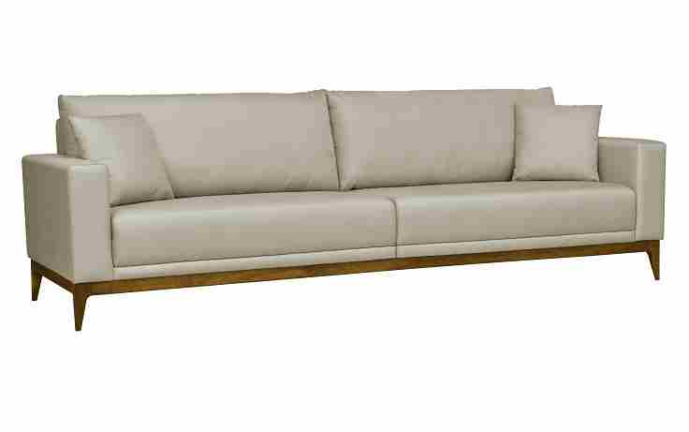
 | Bipartido (2Ass:065 - 2Br:015) | 1.60 | 0.90 | 0.00 | 1.44 | 0.85 | 1.29 | 77.81 | 56.02 | 9.60 | 1,981 | 2,052 | 2,164 | 2,266 | 2,378 | 2,490 | 2,602 | 2,795 | 3,110 | 463 | 480 | 506 | 530 | 556 | 582 | 609 | 654 | 728
 | Bipartido (2Ass:075 - 2Br:015) | 1.80 | 0.90 | 0.00 | 1.62 | 0.85 | 1.45 | 69.16 | 49.80 | 10.20 | 2,115 | 2,192 | 2,311 | 2,420 | 2,540 | 2,659 | 2,779 | 2,986 | 3,323 | 495 | 513 | 541 | 566 | 594 | 622 | 650 | 698 | 777
 | Bipartido (2Ass:085 - 2Br:015) | 2.00 | 0.90 | 0.00 | 1.80 | 0.85 | 1.61 | 62.25 | 44.82 | 10.80 | 2,240 | 2,321 | 2,449 | 2,565 | 2,692 | 2,819 | 2,947 | 3,167 | 3,526 | 524 | 543 | 573 | 600 | 630 | 660 | 689 | 741 | 825
FOTO 3,90cm x 6,58cm | Bipartido (2Ass:095 - 2Br:015) | 2.20 | 0.90 | 0.00 | 1.98 | 0.85 | 1.77 | 56.59 | 40.74 | 11.40 | 2,488 | 2,574 | 2,709 | 2,832 | 2,967 | 3,103 | 3,238 | 3,472 | 3,853 | 582 | 602 | 634 | 662 | 694 | 726 | 757 | 812 | 901
 | Bipartido (2Ass:105 - 2Br:015) | 2.40 | 0.90 | 0.00 | 2.16 | 0.85 | 1.93 | 51.87 | 37.35 | 12.00 | 2,584 | 2,675 | 2,818 | 2,948 | 3,091 | 3,234 | 3,377 | 3,625 | 4,028 | 604 | 626 | 659 | 690 | 723 | 757 | 790 | 848 | 942
 | Bipartido (2Ass:115 - 2Br:015) | 2.60 | 0.90 | 0.00 | 2.34 | 0.85 | 2.09 | 47.88 | 34.48 | 12.60 | 2,711 | 2,807 | 2,958 | 3,095 | 3,246 | 3,397 | 3,548 | 3,808 | 4,234 | 634 | 657 | 692 | 724 | 759 | 795 | 830 | 891 | 990
 |  |  |  | 0.00
 |  |  |  | 0.00
OBS: BASE EM MADEIRA PINTADA |  |  |  | 0.00
ESTOFADO DANTE | Descrição | Larg | Prof | PA | m2 | Altura | #VALUE! | #VALUE! | #VALUE! | Tecido | G0 | G1 | G2 | G3 | G4 | G5 | G6 | G7 | G8 | G0 | G1 | G2 | G3 | G4 | G5 | G6 | G7 | G8
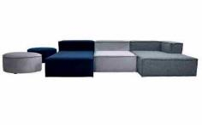
 | Módulo (1Ass:070 - S/Br) | 0.70 | 1.00 | 0.00 | 0.70 | 0.71 | 0.52 | 191.63 | 137.97 | 4.90 | 1,038 | 1,077 | 1,139 | 1,194 | 1,255 | 1,317 | 1,378 | 1,484 | 1,656 | 243 | 252 | 266 | 279 | 294 | 308 | 322 | 347 | 387
 | Módulo (1Ass:080 - S/Br) | 0.80 | 1.00 | 0.00 | 0.80 | 0.71 | 0.60 | 167.67 | 120.72 | 5.10 | 1,109 | 1,150 | 1,215 | 1,273 | 1,338 | 1,402 | 1,467 | 1,578 | 1,759 | 260 | 269 | 284 | 298 | 313 | 328 | 343 | 369 | 412
 | Módulo (1Ass:090 - S/Br) | 0.90 | 1.00 | 0.00 | 0.90 | 0.71 | 0.67 | 149.04 | 107.31 | 5.30 | 1,186 | 1,229 | 1,297 | 1,358 | 1,426 | 1,493 | 1,561 | 1,677 | 1,868 | 277 | 288 | 303 | 318 | 334 | 349 | 365 | 392 | 437
 | Módulo (1Ass:100 - S/Br) | 1.00 | 1.00 | 0.00 | 1.00 | 0.71 | 0.75 | 134.14 | 96.58 | 5.50 | 1,260 | 1,305 | 1,376 | 1,440 | 1,511 | 1,582 | 1,652 | 1,774 | 1,973 | 295 | 305 | 322 | 337 | 353 | 370 | 386 | 415 | 462
 | Módulo (1Ass:110 - S/Br) | 1.10 | 1.00 | 0.00 | 1.10 | 0.71 | 0.82 | 121.94 | 87.80 | 5.70 | 1,328 | 1,375 | 1,449 | 1,516 | 1,590 | 1,664 | 1,738 | 1,865 | 2,073 | 311 | 322 | 339 | 355 | 372 | 389 | 407 | 436 | 485
 |  |  |  | 0.00
 | Módulo (1Ass:070 - 1Br:031) | 1.01 | 1.00 | 0.00 | 1.01 | 0.71 | 0.75 | 132.81 | 95.62 | 6.60 | 1,466 | 1,522 | 1,610 | 1,690 | 1,778 | 1,866 | 1,954 | 2,105 | 2,353 | 343 | 356 | 377 | 395 | 416 | 436 | 457 | 493 | 550
 | Módulo (1Ass:080 - 1Br:031) | 1.11 | 1.00 | 0.00 | 1.11 | 0.71 | 0.83 | 120.85 | 87.01 | 6.80 | 1,534 | 1,592 | 1,683 | 1,766 | 1,857 | 1,948 | 2,039 | 2,197 | 2,453 | 359 | 372 | 394 | 413 | 434 | 456 | 477 | 514 | 574
 | Módulo (1Ass:090 - 1Br:031) | 1.21 | 1.00 | 0.00 | 1.21 | 0.71 | 0.90 | 110.86 | 79.82 | 7.00 | 1,611 | 1,671 | 1,765 | 1,851 | 1,945 | 2,039 | 2,133 | 2,296 | 2,562 | 377 | 391 | 413 | 433 | 455 | 477 | 499 | 537 | 599
 | Módulo (1Ass:100 - 1Br:031) | 1.31 | 1.00 | 0.00 | 1.31 | 0.71 | 0.98 | 102.40 | 73.72 | 7.20 | 1,685 | 1,747 | 1,844 | 1,933 | 2,030 | 2,127 | 2,225 | 2,393 | 2,668 | 394 | 409 | 431 | 452 | 475 | 498 | 520 | 560 | 624
 | Módulo (1Ass:110 - 1Br:031) | 1.41 | 1.00 | 0.00 | 1.41 | 0.71 | 1.05 | 95.13 | 68.50 | 7.40 | 1,756 | 1,820 | 1,920 | 2,012 | 2,112 | 2,213 | 2,313 | 2,487 | 2,770 | 411 | 426 | 449 | 471 | 494 | 518 | 541 | 582 | 648
 |  |  |  | 0.00
 | Chaise (1Ass:070 - S/Br) | 0.70 | 1.80 | 0.00 | 1.26 | 0.71 | 0.94 | 106.46 | 76.65 | 6.00 | 1,395 | 1,445 | 1,524 | 1,595 | 1,674 | 1,752 | 1,831 | 1,966 | 2,188 | 326 | 338 | 356 | 373 | 391 | 410 | 428 | 460 | 512
 | Chaise (1Ass:080 - S/Br) | 0.80 | 1.80 | 0.00 | 1.44 | 0.71 | 1.07 | 93.15 | 67.07 | 6.30 | 1,499 | 1,552 | 1,635 | 1,711 | 1,794 | 1,877 | 1,961 | 2,104 | 2,339 | 351 | 363 | 383 | 400 | 420 | 439 | 459 | 492 | 547
 | Chaise (1Ass:090 - S/Br) | 0.90 | 1.80 | 0.00 | 1.62 | 0.71 | 1.21 | 82.80 | 59.62 | 6.60 | 1,608 | 1,664 | 1,752 | 1,832 | 1,920 | 2,008 | 2,096 | 2,248 | 2,496 | 376 | 389 | 410 | 429 | 449 | 470 | 490 | 526 | 584
 | Chaise (1Ass:100 - S/Br) | 1.00 | 1.80 | 0.00 | 1.80 | 0.71 | 1.34 | 74.52 | 53.66 | 6.90 | 1,718 | 1,777 | 1,870 | 1,954 | 2,047 | 2,139 | 2,232 | 2,392 | 2,653 | 402 | 416 | 437 | 457 | 479 | 500 | 522 | 560 | 621
 | Chaise (1Ass:110 - S/Br) | 1.10 | 1.80 | 0.00 | 1.98 | 0.71 | 1.48 | 67.75 | 48.78 | 7.20 | 1,822 | 1,884 | 1,981 | 2,070 | 2,167 | 2,265 | 2,362 | 2,530 | 2,805 | 426 | 441 | 463 | 484 | 507 | 530 | 552 | 592 | 656
 |  |  |  | 0.00
 | Chaise (1Ass:070 - 1Br:031) | 1.01 | 1.80 | 0.00 | 1.82 | 0.71 | 1.36 | 73.78 | 53.12 | 8.10 | 1,962 | 2,033 | 2,144 | 2,246 | 2,357 | 2,469 | 2,580 | 2,773 | 3,087 | 459 | 476 | 502 | 525 | 551 | 578 | 604 | 649 | 722
 | Chaise (1Ass:080 - 1Br:031) | 1.11 | 1.80 | 0.00 | 2.00 | 0.71 | 1.49 | 67.14 | 48.34 | 8.30 | 2,059 | 2,132 | 2,246 | 2,351 | 2,465 | 2,580 | 2,695 | 2,893 | 3,216 | 482 | 499 | 525 | 550 | 577 | 604 | 630 | 677 | 752
 | Chaise (1Ass:090 - 1Br:031) | 1.21 | 1.80 | 0.00 | 2.18 | 0.71 | 1.62 | 61.59 | 44.34 | 8.50 | 2,170 | 2,245 | 2,363 | 2,470 | 2,588 | 2,705 | 2,823 | 3,027 | 3,359 | 508 | 525 | 553 | 578 | 605 | 633 | 660 | 708 | 786
 | Chaise (1Ass:100 - 1Br:031) | 1.31 | 1.80 | 0.00 | 2.36 | 0.71 | 1.76 | 56.89 | 40.96 | 8.70 | 2,267 | 2,344 | 2,465 | 2,575 | 2,695 | 2,816 | 2,937 | 3,146 | 3,487 | 530 | 548 | 577 | 602 | 631 | 659 | 687 | 736 | 816
 | Chaise (1Ass:110 - 1Br:031) | 1.41 | 1.80 | 0.00 | 2.54 | 0.71 | 1.89 | 52.85 | 38.05 | 8.90 | 2,366 | 2,445 | 2,569 | 2,682 | 2,806 | 2,930 | 3,054 | 3,269 | 3,619 | 554 | 572 | 601 | 627 | 656 | 685 | 715 | 765 | 846
 |  |  |  | 0.00
 | Puff | 1.00 | 1.00 | 0.00 | 1.00 | 0.42 | 0.44 | 226.76 | 163.27 | 5.60 | 1,090 | 1,136 | 1,208 | 1,274 | 1,346 | 1,419 | 1,491 | 1,616 | 1,819 | 255 | 266 | 283 | 298 | 315 | 332 | 349 | 378 | 426
 | Puff | 1.50 | 1.00 | 0.00 | 1.50 | 0.42 | 0.66 | 151.17 | 108.84 | 6.60 | 1,391 | 1,447 | 1,535 | 1,615 | 1,703 | 1,791 | 1,879 | 2,031 | 2,279 | 325 | 339 | 359 | 378 | 398 | 419 | 440 | 475 | 533
 | Puff Redondo | 0.90 | 0.90 | 0.00 | 0.81 | 0.42 | 0.36 | 279.95 | 201.56 | 5.80 | 1,098 | 1,146 | 1,222 | 1,290 | 1,366 | 1,441 | 1,517 | 1,647 | 1,859 | 257 | 268 | 286 | 302 | 319 | 337 | 355 | 385 | 435
 |  |  |  | 0.00
ESTOFADO DELPHI | Descrição | Larg | Prof | PA | m2 | Altura | #VALUE! | #VALUE! | #VALUE! | Tecido | G0 | G1 | G2 | G3 | G4 | G5 | G6 | G7 | G8 | G0 | G1 | G2 | G3 | G4 | G5 | G6 | G7 | G8
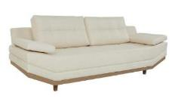
 | Módulo C/ BR | 1.35 | 0.91 | 0.00 | 1.23 | 0.90 | 1.16 | 86.14 | 62.02 | 8.00 | 1,673 | 1,731 | 1,822 | 1,905 | 1,996 | 2,087 | 2,178 | 2,336 | 2,592 | 391 | 405 | 426 | 446 | 467 | 488 | 510 | 546 | 606
 | Inteiro | 1.20 | 0.91 | 0.00 | 1.09 | 0.90 | 1.03 | 96.90 | 69.77 | 7.50 | 1,557 | 1,611 | 1,695 | 1,772 | 1,857 | 1,941 | 2,026 | 2,172 | 2,410 | 364 | 377 | 397 | 415 | 434 | 454 | 474 | 508 | 564
 | Inteiro | 1.76 | 0.91 | 0.00 | 1.60 | 0.90 | 1.51 | 66.07 | 47.57 | 9.50 | 2,042 | 2,112 | 2,223 | 2,323 | 2,434 | 2,544 | 2,655 | 2,846 | 3,157 | 478 | 494 | 520 | 543 | 569 | 595 | 621 | 666 | 739
 | Inteiro | 2.25 | 0.91 | 0.00 | 2.05 | 0.90 | 1.93 | 51.68 | 37.21 | 11.00 | 2,474 | 2,557 | 2,687 | 2,805 | 2,935 | 3,065 | 3,195 | 3,420 | 3,787 | 579 | 598 | 628 | 656 | 687 | 717 | 747 | 800 | 886
 |  |  |  | 0.00
 |  |  |  | 0.00
 |  |  |  | 0.00
 |  |  |  | 0.00
OBS: BASE LAMINADA |  |  |  | 0.00
ESTOFADO DESIRE | Descrição | Larg | Prof | PA | m2 | Altura | #VALUE! | #VALUE! | #VALUE! | Tecido | G0 | G1 | G2 | G3 | G4 | G5 | G6 | G7 | G8 | G0 | G1 | G2 | G3 | G4 | G5 | G6 | G7 | G8
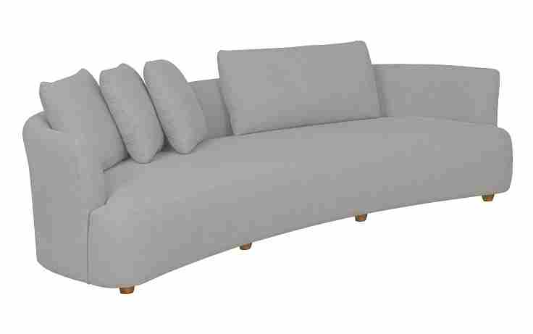
 | Inteiro | 1.80 | 1.11 | 0.00 | 2.00 | 0.89 | 1.87 | 53.56 | 38.56 | 10.10 | 3,400 | 3,486 | 3,620 | 3,741 | 3,875 | 4,009 | 4,143 | 4,375 | 4,753 | 795 | 815 | 847 | 875 | 907 | 938 | 969 | 1,023 | 1,112
 | Inteiro | 2.00 | 1.11 | 0.00 | 2.22 | 0.89 | 2.07 | 48.20 | 34.71 | 10.60 | 3,492 | 3,582 | 3,723 | 3,852 | 3,993 | 4,135 | 4,276 | 4,520 | 4,919 | 817 | 838 | 871 | 901 | 934 | 967 | 1,000 | 1,057 | 1,151
 | Inteiro | 2.10 | 1.11 | 0.00 | 2.33 | 0.89 | 2.18 | 45.91 | 33.05 | 10.90 | 3,632 | 3,725 | 3,871 | 4,003 | 4,149 | 4,295 | 4,441 | 4,692 | 5,103 | 850 | 871 | 905 | 936 | 971 | 1,005 | 1,039 | 1,098 | 1,194
 | Inteiro | 2.40 | 1.11 | 0.00 | 2.66 | 0.89 | 2.49 | 40.17 | 28.92 | 11.70 | 3,805 | 3,905 | 4,063 | 4,206 | 4,364 | 4,521 | 4,679 | 4,951 | 5,395 | 890 | 914 | 950 | 984 | 1,021 | 1,058 | 1,094 | 1,158 | 1,262
 | Inteiro | 2.70 | 1.11 | 0.00 | 3.00 | 0.89 | 2.80 | 35.71 | 25.71 | 13.30 | 4,159 | 4,274 | 4,455 | 4,620 | 4,801 | 4,982 | 5,164 | 5,476 | 5,987 | 973 | 1,000 | 1,042 | 1,081 | 1,123 | 1,165 | 1,208 | 1,281 | 1,400
 |  |  |  | 0.00
 |  |  |  | 0.00
OSB: PÉ EM MADEIRA PINTADO |  |  |  | 0.00
NÃO SE ALTERA MEDIDAS |  |  |  | 0.00
ESTOFADO DREAM HOME | Descrição | Larg | Prof | PA | m2 | Altura | #VALUE! | #VALUE! | #VALUE! | Tecido | G0 | G1 | G2 | G3 | G4 | G5 | G6 | G7 | G8 | G0 | G1 | G2 | G3 | G4 | G5 | G6 | G7 | G8
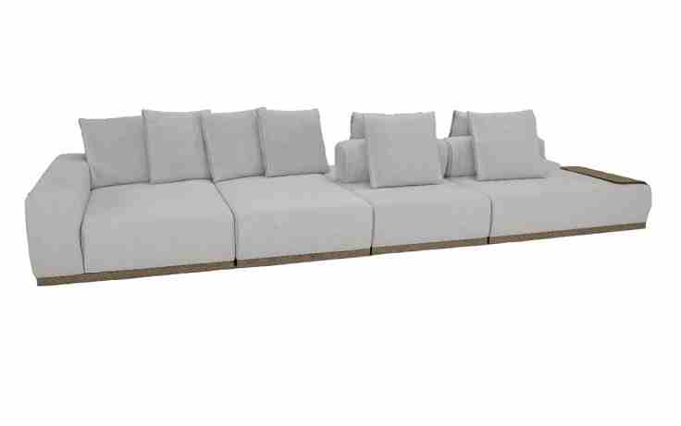
 | Modulo (1Ass:070 - S/Br) | 0.70 | 1.05 | 0.00 | 0.74 | 1.00 | 0.77 | 129.58 | 93.29 | 6.80 | 1,427 | 1,478 | 1,558 | 1,630 | 1,710 | 1,790 | 1,869 | 2,007 | 2,232 | 334 | 346 | 364 | 381 | 400 | 419 | 437 | 469 | 522
 | Modulo (1Ass:080 - S/Br) | 0.80 | 1.05 | 0.00 | 0.84 | 1.00 | 0.88 | 113.38 | 81.63 | 7.10 | 1,543 | 1,596 | 1,680 | 1,756 | 1,840 | 1,924 | 2,008 | 2,153 | 2,389 | 361 | 373 | 393 | 411 | 430 | 450 | 470 | 504 | 559
 | Modulo (1Ass:090 - S/Br) | 0.90 | 1.05 | 0.00 | 0.95 | 1.00 | 0.99 | 100.78 | 72.56 | 7.40 | 1,661 | 1,717 | 1,805 | 1,885 | 1,973 | 2,061 | 2,149 | 2,301 | 2,549 | 389 | 402 | 422 | 441 | 462 | 482 | 503 | 538 | 596
 | Modulo (1Ass:100 - S/Br) | 1.00 | 1.05 | 0.00 | 1.05 | 1.00 | 1.10 | 90.70 | 65.31 | 7.70 | 1,777 | 1,836 | 1,928 | 2,012 | 2,104 | 2,196 | 2,288 | 2,447 | 2,706 | 416 | 429 | 451 | 471 | 492 | 514 | 535 | 572 | 633
 |  |  |  | 0.00
 | Módulo (1Ass:072 - S/Br) | 0.72 | 1.85 | 0.00 | 1.33 | 1.00 | 1.40 | 71.50 | 51.48 | 8.10 | 2,039 | 2,101 | 2,199 | 2,287 | 2,385 | 2,483 | 2,580 | 2,749 | 3,024 | 477 | 491 | 514 | 535 | 558 | 581 | 604 | 643 | 707
 | Módulo (1Ass:082 - S/Br) | 0.82 | 1.85 | 0.00 | 1.52 | 1.00 | 1.59 | 62.78 | 45.20 | 8.40 | 2,207 | 2,272 | 2,374 | 2,466 | 2,568 | 2,670 | 2,771 | 2,947 | 3,234 | 516 | 531 | 555 | 577 | 601 | 624 | 648 | 689 | 756
OBS: BASE MADEIRA REVESTIDA EM RECOURO | Módulo (1Ass:092 - S/Br) | 0.92 | 1.85 | 0.00 | 1.70 | 1.00 | 1.79 | 55.96 | 40.29 | 8.70 | 2,378 | 2,446 | 2,551 | 2,648 | 2,753 | 2,859 | 2,965 | 3,148 | 3,446 | 556 | 572 | 597 | 619 | 644 | 669 | 694 | 736 | 806
OBS: MESA EM METAL REVESTIDA EM RECOURO | Módulo (1Ass:102 - S/Br) | 1.02 | 1.85 | 0.00 | 1.89 | 1.00 | 1.98 | 50.47 | 36.34 | 9.00 | 2,546 | 2,616 | 2,726 | 2,826 | 2,936 | 3,046 | 3,156 | 3,346 | 3,656 | 596 | 612 | 638 | 661 | 687 | 713 | 738 | 783 | 855
 |  |  |  | 0.00
 | Módulo (1Ass:072 - 1Br:033) | 1.05 | 1.85 | 0.00 | 1.94 | 1.00 | 2.04 | 49.03 | 35.30 | 11.75 | 2,715 | 2,809 | 2,957 | 3,091 | 3,239 | 3,386 | 3,534 | 3,789 | 4,206 | 635 | 657 | 692 | 723 | 758 | 792 | 827 | 886 | 984
 | Módulo (1Ass:082 - 1Br:033) | 1.15 | 1.85 | 0.00 | 2.13 | 1.00 | 2.23 | 44.77 | 32.23 | 11.95 | 2,877 | 2,973 | 3,123 | 3,260 | 3,411 | 3,561 | 3,712 | 3,972 | 4,396 | 673 | 695 | 731 | 763 | 798 | 833 | 868 | 929 | 1,028
ENCOSTO COM MOVIMENTO AUTOMATIZADO | Módulo (1Ass:092 - 1Br:033) | 1.25 | 1.85 | 0.00 | 2.31 | 1.00 | 2.43 | 41.18 | 29.65 | 12.15 | 3,042 | 3,139 | 3,292 | 3,432 | 3,585 | 3,738 | 3,892 | 4,156 | 4,588 | 712 | 734 | 770 | 803 | 839 | 874 | 910 | 972 | 1,073
 | Módulo (1Ass:102 - 1Br:033) | 1.35 | 1.85 | 0.00 | 2.50 | 1.00 | 2.62 | 38.13 | 27.46 | 12.35 | 3,204 | 3,303 | 3,459 | 3,601 | 3,757 | 3,913 | 4,069 | 4,338 | 4,778 | 749 | 773 | 809 | 842 | 879 | 915 | 952 | 1,015 | 1,118
OBS: ACRESCENTAR VALOR DO MECANISMO NOS MÓDULOS COM PROFUNDIDADE DE 1,85 |  |  |  | 0.00
 | Puff | 0.71 | 0.79 | 0.00 | 0.56 | 0.41 | 0.24 | 414.13 | 298.18 | 4.50 | 969 | 1,000 | 1,048 | 1,091 | 1,140 | 1,188 | 1,236 | 1,319 | 1,454 | 227 | 234 | 245 | 255 | 267 | 278 | 289 | 309 | 340
 | Puff | 0.81 | 0.79 | 0.00 | 0.64 | 0.41 | 0.28 | 363.01 | 261.36 | 4.70 | 1,051 | 1,084 | 1,134 | 1,181 | 1,232 | 1,282 | 1,333 | 1,421 | 1,564 | 246 | 253 | 265 | 276 | 288 | 300 | 312 | 332 | 366
OBSERVAÇÃO: | Puff | 0.91 | 0.79 | 0.00 | 0.72 | 0.41 | 0.31 | 323.12 | 232.64 | 4.90 | 1,136 | 1,170 | 1,224 | 1,272 | 1,326 | 1,380 | 1,433 | 1,526 | 1,677 | 266 | 274 | 286 | 298 | 310 | 323 | 335 | 357 | 392
EM CASO DOS ENCOSTOS SOLTOS COM PESO | Puff | 1.01 | 0.79 | 0.00 | 0.80 | 0.41 | 0.34 | 291.12 | 209.61 | 5.10 | 1,218 | 1,254 | 1,310 | 1,362 | 1,418 | 1,474 | 1,531 | 1,628 | 1,787 | 285 | 293 | 307 | 318 | 332 | 345 | 358 | 381 | 418
ORIENTA-SE AUMENTAR A EXPESSURA |  |  |  | 0.00
PARA AO MENOS 30 CM | Puff | 1.61 | 0.79 | 0.00 | 1.27 | 0.41 | 0.55 | 182.63 | 131.49 | 6.30 | 1,519 | 1,565 | 1,638 | 1,704 | 1,777 | 1,850 | 1,923 | 2,049 | 2,254 | 355 | 366 | 383 | 399 | 416 | 433 | 450 | 479 | 527
 |  |  |  | 0.00
 | Sumie sem canto | 1.32 | 1.05 | 0.00 | 1.39 | 1.00 | 1.46 | 68.71 | 49.47 | 7.90 | 1,929 | 1,990 | 2,085 | 2,171 | 2,266 | 2,360 | 2,455 | 2,619 | 2,886 | 451 | 465 | 488 | 508 | 530 | 552 | 574 | 613 | 675
 | Sumie sem canto | 1.42 | 1.05 | 0.00 | 1.49 | 1.00 | 1.57 | 63.88 | 45.99 | 8.10 | 2,037 | 2,099 | 2,196 | 2,285 | 2,383 | 2,480 | 2,578 | 2,746 | 3,021 | 476 | 491 | 514 | 534 | 557 | 580 | 603 | 642 | 707
 | Sumie sem canto | 1.52 | 1.05 | 0.00 | 1.60 | 1.00 | 1.68 | 59.67 | 42.96 | 8.30 | 2,144 | 2,208 | 2,308 | 2,399 | 2,499 | 2,600 | 2,700 | 2,873 | 3,156 | 501 | 516 | 540 | 561 | 585 | 608 | 632 | 672 | 738
 | Sumie sem canto | 1.62 | 1.05 | 0.00 | 1.70 | 1.00 | 1.79 | 55.99 | 40.31 | 8.50 | 2,251 | 2,317 | 2,420 | 2,513 | 2,616 | 2,720 | 2,823 | 3,001 | 3,291 | 527 | 542 | 566 | 588 | 612 | 636 | 660 | 702 | 770
 |  |  |  | 0.00
 | Mesa Sumie (Revestida em recouro) | 0.33 | 0.90 | 0.00 | 0.30 | 0.43 | 0.13 | 745.74 | 536.93 | 1.00 | 920 | 920 | 920 | 920 | 920 | 920 | 920 | 920 | 920 | 215 | 215 | 215 | 215 | 215 | 215 | 215 | 215 | 215
 |  |  |  | 0.00
 | Almofada decorativa | 0.65 | 0.20 | 0.00 | 0.13 | 0.65 | 0.09 | 1127.08 | 811.50 | 2.50 | 154 | 167 | 188 | 207 | 227 | 248 | 269 | 304 | 362 | 36 | 39 | 44 | 48 | 53 | 58 | 63 | 71 | 85
 |  |  |  | 0.00
 | MECANISMO 1 ASS - TWO SLIDES | 1.00 | 1.00 | 0.00 | 1.00 |  | #VALUE! | #VALUE! | #VALUE! | 1.00 | 2,288 | ACRESCENTAR ESTE VALOR PARA 1 ASSENTO (NÃO SE APLICA DESCONTO) |  |  |  |  |  |  |  | 535 | ACRESCENTAR ESTE VALOR PARA 1 ASSENTO (NÃO SE APLICA DESCONTO)
 | MECANISMO 2 ASS - TWO SLIDES | 1.00 | 1.00 | 0.00 | 1.00 |  | #VALUE! | #VALUE! | #VALUE! | 1.00 | 4,157 | ACRESCENTAR ESTE VALOR PARA 2 ASSENTOS (NÃO SE APLICA DESCONTO) |  |  |  |  |  |  |  | 972 | ACRESCENTAR ESTE VALOR PARA 2 ASSENTOS (NÃO SE APLICA DESCONTO)
 | MECANISMO 3 ASS - TWO SLIDES | 1.00 | 1.00 | 0.00 | 1.00 |  | #VALUE! | #VALUE! | #VALUE! | 1.00 | 6,099 | ACRESCENTAR ESTE VALOR PARA 3 ASSENTOS (NÃO SE APLICA DESCONTO) |  |  |  |  |  |  |  | 1,427 | ACRESCENTAR ESTE VALOR PARA 3 ASSENTOS (NÃO SE APLICA DESCONTO)
 |  |  |  | 0.00
ESTOFADO DREAM LIVING | Descrição | Larg | Prof | PA | m2 | Altura | #VALUE! | #VALUE! | #VALUE! | Tecido | G0 | G1 | G2 | G3 | G4 | G5 | G6 | G7 | G8 | G0 | G1 | G2 | G3 | G4 | G5 | G6 | G7 | G8
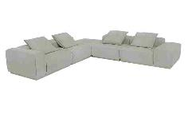
 | Modulo (1Ass:075 - S/Br) | 0.75 | 1.07 | 0.00 | 0.80 | 0.82 | 0.69 | 144.73 | 104.20 | 7.00 | 1,261 | 1,310 | 1,388 | 1,459 | 1,537 | 1,615 | 1,693 | 1,828 | 2,048 | 295 | 306 | 325 | 341 | 360 | 378 | 396 | 428 | 479
 | Modulo (1Ass:085 - S/Br) | 0.85 | 1.07 | 0.00 | 0.91 | 0.82 | 0.78 | 127.70 | 91.94 | 7.20 | 1,350 | 1,402 | 1,482 | 1,556 | 1,636 | 1,717 | 1,797 | 1,937 | 2,164 | 316 | 328 | 347 | 364 | 383 | 402 | 420 | 453 | 506
 | Modulo (1Ass:095 - S/Br) | 0.95 | 1.07 | 0.00 | 1.02 | 0.82 | 0.88 | 114.26 | 82.27 | 7.40 | 1,445 | 1,498 | 1,581 | 1,657 | 1,740 | 1,823 | 1,906 | 2,050 | 2,285 | 338 | 350 | 370 | 387 | 407 | 426 | 446 | 480 | 534
 | Modulo (1Ass:105 - S/Br) | 1.05 | 1.07 | 0.00 | 1.12 | 0.82 | 0.97 | 103.38 | 74.43 | 7.60 | 1,560 | 1,615 | 1,701 | 1,779 | 1,865 | 1,951 | 2,036 | 2,185 | 2,427 | 365 | 378 | 398 | 416 | 436 | 456 | 476 | 511 | 568
 | Modulo (1Ass:115 - S/Br) | 1.15 | 1.07 | 0.00 | 1.23 | 0.82 | 1.06 | 94.39 | 67.96 | 7.80 | 1,652 | 1,709 | 1,797 | 1,877 | 1,966 | 2,054 | 2,143 | 2,296 | 2,545 | 386 | 400 | 420 | 439 | 460 | 481 | 501 | 537 | 595
 | Modulo (1Ass:125 - S/Br) | 1.25 | 1.07 | 0.00 | 1.34 | 0.82 | 1.15 | 86.84 | 62.52 | 8.00 | 1,754 | 1,812 | 1,903 | 1,986 | 2,077 | 2,168 | 2,259 | 2,416 | 2,673 | 410 | 424 | 445 | 464 | 486 | 507 | 528 | 565 | 625
 |  |  |  | 0.00
 | Modulo (1Ass:075 - 1Br:030) | 1.05 | 1.07 | 0.00 | 1.12 | 0.82 | 0.97 | 103.38 | 74.43 | 9.50 | 1,720 | 1,790 | 1,901 | 2,001 | 2,112 | 2,223 | 2,333 | 2,524 | 2,836 | 402 | 419 | 445 | 468 | 494 | 520 | 546 | 590 | 663
OBS: BASE EM MDF PINTADA | Modulo (1Ass:085 - 1Br:030) | 1.15 | 1.07 | 0.00 | 1.23 | 0.82 | 1.06 | 94.39 | 67.96 | 9.70 | 1,810 | 1,882 | 1,995 | 2,098 | 2,211 | 2,324 | 2,437 | 2,633 | 2,952 | 423 | 440 | 467 | 491 | 517 | 544 | 570 | 616 | 690
 | Modulo (1Ass:095 - 1Br:030) | 1.25 | 1.07 | 0.00 | 1.34 | 0.82 | 1.15 | 86.84 | 62.52 | 9.90 | 1,906 | 1,980 | 2,096 | 2,201 | 2,317 | 2,433 | 2,548 | 2,748 | 3,075 | 446 | 463 | 490 | 515 | 542 | 569 | 596 | 643 | 719
 | Modulo (1Ass:105 - 1Br:030) | 1.35 | 1.07 | 0.00 | 1.44 | 0.82 | 1.24 | 80.40 | 57.89 | 10.10 | 1,994 | 2,069 | 2,187 | 2,295 | 2,413 | 2,532 | 2,650 | 2,855 | 3,188 | 466 | 484 | 512 | 537 | 565 | 592 | 620 | 668 | 746
 | Modulo (1Ass:115 - 1Br:030) | 1.45 | 1.07 | 0.00 | 1.55 | 0.82 | 1.34 | 74.86 | 53.90 | 10.30 | 2,086 | 2,163 | 2,284 | 2,394 | 2,515 | 2,636 | 2,757 | 2,966 | 3,306 | 488 | 506 | 534 | 560 | 588 | 617 | 645 | 694 | 773
 | Modulo (1Ass:125 - 1Br:030) | 1.55 | 1.07 | 0.00 | 1.66 | 0.82 | 1.43 | 70.03 | 50.42 | 10.50 | 2,220 | 2,299 | 2,422 | 2,535 | 2,658 | 2,782 | 2,906 | 3,119 | 3,467 | 519 | 538 | 567 | 593 | 622 | 651 | 680 | 730 | 811
 |  |  |  | 0.00
 | Modulo (1Ass:075 - 1Br:047) | 1.22 | 1.07 | 0.00 | 1.31 | 0.82 | 1.12 | 88.97 | 64.06 | 9.30 | 1,784 | 1,853 | 1,961 | 2,059 | 2,167 | 2,275 | 2,383 | 2,569 | 2,874 | 417 | 433 | 459 | 482 | 507 | 532 | 557 | 601 | 672
 | Modulo (1Ass:085 - 1Br:047) | 1.32 | 1.07 | 0.00 | 1.41 | 0.82 | 1.22 | 82.23 | 59.21 | 9.50 | 1,874 | 1,944 | 2,055 | 2,155 | 2,266 | 2,376 | 2,487 | 2,678 | 2,990 | 438 | 455 | 481 | 504 | 530 | 556 | 582 | 626 | 699
 | Modulo (1Ass:095 - 1Br:047) | 1.42 | 1.07 | 0.00 | 1.52 | 0.82 | 1.31 | 76.44 | 55.04 | 9.70 | 1,968 | 2,040 | 2,153 | 2,256 | 2,369 | 2,483 | 2,596 | 2,791 | 3,110 | 460 | 477 | 504 | 528 | 554 | 581 | 607 | 653 | 728
 | Modulo (1Ass:105 - 1Br:047) | 1.52 | 1.07 | 0.00 | 1.63 | 0.82 | 1.40 | 71.41 | 51.42 | 9.90 | 2,089 | 2,162 | 2,278 | 2,383 | 2,499 | 2,615 | 2,731 | 2,931 | 3,257 | 489 | 506 | 533 | 557 | 585 | 612 | 639 | 685 | 762
 | Modulo (1Ass:115 - 1Br:047) | 1.62 | 1.07 | 0.00 | 1.73 | 0.82 | 1.49 | 67.00 | 48.24 | 10.10 | 2,181 | 2,256 | 2,374 | 2,482 | 2,600 | 2,719 | 2,837 | 3,041 | 3,375 | 510 | 528 | 555 | 581 | 608 | 636 | 664 | 711 | 789
 | Modulo (1Ass:125 - 1Br:047) | 1.72 | 1.07 | 0.00 | 1.84 | 0.82 | 1.58 | 63.11 | 45.44 | 10.30 | 2,282 | 2,359 | 2,480 | 2,590 | 2,711 | 2,832 | 2,953 | 3,162 | 3,503 | 534 | 552 | 580 | 606 | 634 | 662 | 691 | 740 | 819
 |  |  |  | 0.00
 | Puff | 1.07 | 1.07 | 0.00 | 1.14 | 0.40 | 0.48 | 207.96 | 149.73 | 5.10 | 1,158 | 1,192 | 1,245 | 1,293 | 1,347 | 1,400 | 1,453 | 1,545 | 1,696 | 271 | 279 | 291 | 303 | 315 | 327 | 340 | 362 | 397
 |  |  |  | 0.00
ESTOFADO DUCCIO | Descrição | Larg | Prof | PA | m2 | Altura | #VALUE! | #VALUE! | #VALUE! | Tecido | G0 | G1 | G2 | G3 | G4 | G5 | G6 | G7 | G8 | G0 | G1 | G2 | G3 | G4 | G5 | G6 | G7 | G8
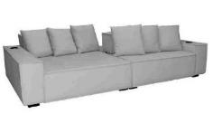
 | Módulo (1Ass:080 - S/Br) | 0.80 | 1.55 | 1.55 | 1.24 | 0.75 | 0.98 | 102.41 | 73.73 | 7.00 | 1,606 | 1,661 | 1,748 | 1,827 | 1,914 | 2,001 | 2,088 | 2,238 | 2,483 | 376 | 389 | 409 | 427 | 448 | 468 | 488 | 523 | 581
 | Módulo (1Ass:090 - S/Br) | 0.90 | 1.55 | 1.55 | 1.40 | 0.75 | 1.10 | 91.03 | 65.54 | 7.20 | 1,727 | 1,784 | 1,874 | 1,955 | 2,045 | 2,135 | 2,225 | 2,380 | 2,633 | 404 | 417 | 438 | 457 | 478 | 499 | 520 | 557 | 616
 | Módulo (1Ass:100 - S/Br) | 1.00 | 1.55 | 1.55 | 1.55 | 0.75 | 1.22 | 81.93 | 58.99 | 7.40 | 1,840 | 1,899 | 1,992 | 2,076 | 2,168 | 2,261 | 2,354 | 2,514 | 2,775 | 430 | 444 | 466 | 486 | 507 | 529 | 551 | 588 | 649
 | Módulo (1Ass:110 - S/Br) | 1.10 | 1.55 | 1.55 | 1.71 | 0.75 | 1.34 | 74.48 | 53.62 | 7.60 | 1,974 | 2,035 | 2,130 | 2,217 | 2,313 | 2,408 | 2,504 | 2,669 | 2,938 | 462 | 476 | 498 | 519 | 541 | 563 | 586 | 624 | 687
 | Módulo (1Ass:120 - S/Br) | 1.20 | 1.55 | 1.55 | 1.86 | 0.75 | 1.46 | 68.27 | 49.16 | 7.80 | 2,095 | 2,157 | 2,256 | 2,345 | 2,444 | 2,542 | 2,641 | 2,811 | 3,088 | 490 | 505 | 528 | 549 | 572 | 595 | 618 | 658 | 722
 |  |  |  | 0.00
 | Braço | 0.25 | 1.55 | 0.00 | 0.39 | 0.55 | 0.22 | 446.86 | 321.74 | 4.00 | 459 | 487 | 531 | 570 | 613 | 657 | 700 | 775 | 898 | 107 | 114 | 124 | 133 | 143 | 154 | 164 | 181 | 210
OBS: PÉ LAMINADO |  |  |  | 0.00
OBS: ALMOFADA DECORATIVA 50CM X 50CM | Assento | 0.60 | 1.55 | 0.00 | 0.93 | 0.43 | 0.42 | 238.15 | 171.47 | 4.60 | 1,059 | 1,092 | 1,144 | 1,192 | 1,244 | 1,296 | 1,348 | 1,438 | 1,585 | 248 | 255 | 268 | 279 | 291 | 303 | 315 | 336 | 371
OBS: VENDIDO SOMENTE C/ AUTOMAÇÃO | Assento | 0.70 | 1.55 | 0.00 | 1.09 | 0.43 | 0.49 | 204.13 | 146.98 | 4.60 | 1,133 | 1,166 | 1,218 | 1,265 | 1,317 | 1,370 | 1,422 | 1,512 | 1,659 | 265 | 273 | 285 | 296 | 308 | 320 | 333 | 354 | 388
OBS: ACRÉSCIMO DE 10% NO VALOR DOS MECANISMOS COM MEDIDAS MAIORES | Assento | 0.80 | 1.55 | 0.00 | 1.24 | 0.43 | 0.56 | 178.62 | 128.60 | 5.10 | 1,247 | 1,284 | 1,344 | 1,398 | 1,457 | 1,516 | 1,576 | 1,678 | 1,846 | 292 | 300 | 314 | 327 | 341 | 355 | 369 | 393 | 432
 | Assento | 0.90 | 1.55 | 0.00 | 1.40 | 0.43 | 0.63 | 158.77 | 114.31 | 5.60 | 1,368 | 1,411 | 1,477 | 1,538 | 1,604 | 1,671 | 1,738 | 1,853 | 2,040 | 320 | 330 | 346 | 360 | 375 | 391 | 406 | 433 | 477
EM CASO DE PROFUNDIDADES MAIORES | Assento | 1.00 | 1.55 | 0.00 | 1.55 | 0.43 | 0.70 | 142.89 | 102.88 | 5.60 | 1,447 | 1,490 | 1,556 | 1,617 | 1,683 | 1,750 | 1,817 | 1,932 | 2,119 | 339 | 348 | 364 | 378 | 394 | 409 | 425 | 452 | 496
FAZER REGRA DE 3 PARA AS MEDIDAS ABAIXO |  |  |  | 0.00
MEDIDAS POSSIVEIS NESTA AUTOMAÇÃO: | MECANISMO 1 ASS | 1.00 | 1.00 | 0.00 | 1.00 |  | #VALUE! | #VALUE! | #VALUE! | 1.00 | 1,555 | ACRESCENTAR ESTE VALOR PARA 1 ASSENTO (NÃO SE APLICA DESCONTO) |  |  |  |  |  |  |  | 364 | ACRESCENTAR ESTE VALOR PARA 1 ASSENTO (NÃO SE APLICA DESCONTO)
1,55 - 1,75 - 1,95 | MECANISMO 2 ASS | 1.00 | 1.00 | 0.00 | 1.00 |  | #VALUE! | #VALUE! | #VALUE! | 1.00 | 2,738 | ACRESCENTAR ESTE VALOR PARA 2 ASSENTOS (NÃO SE APLICA DESCONTO) |  |  |  |  |  |  |  | 640 | ACRESCENTAR ESTE VALOR PARA 2 ASSENTOS (NÃO SE APLICA DESCONTO)
 | MECANISMO 3 ASS | 1.00 | 1.00 | 0.00 | 1.00 |  | #VALUE! | #VALUE! | #VALUE! | 1.00 | 3,918 | ACRESCENTAR ESTE VALOR PARA 3 ASSENTOS (NÃO SE APLICA DESCONTO) |  |  |  |  |  |  |  | 917 | ACRESCENTAR ESTE VALOR PARA 3 ASSENTOS (NÃO SE APLICA DESCONTO)
 |  |  |  | 0.00
MEDIDAS POSSIVEIS NESTA AUTOMAÇÃO: | MECANISMO 1 ASS - TWO SLIDES | 1.00 | 1.00 | 0.00 | 1.00 |  | #VALUE! | #VALUE! | #VALUE! | 1.00 | 2,150 | ACRESCENTAR ESTE VALOR PARA 1 ASSENTO (NÃO SE APLICA DESCONTO) |  |  |  |  |  |  |  | 503 | ACRESCENTAR ESTE VALOR PARA 1 ASSENTO (NÃO SE APLICA DESCONTO)
1,55 - 1,65 - 1,85 | MECANISMO 2 ASS - TWO SLIDES | 1.00 | 1.00 | 0.00 | 1.00 |  | #VALUE! | #VALUE! | #VALUE! | 1.00 | 3,883 | ACRESCENTAR ESTE VALOR PARA 2 ASSENTOS (NÃO SE APLICA DESCONTO) |  |  |  |  |  |  |  | 908 | ACRESCENTAR ESTE VALOR PARA 2 ASSENTOS (NÃO SE APLICA DESCONTO)
 | MECANISMO 3 ASS - TWO SLIDES | 1.00 | 1.00 | 0.00 | 1.00 |  | #VALUE! | #VALUE! | #VALUE! | 1.00 | 5,686 | ACRESCENTAR ESTE VALOR PARA 3 ASSENTOS (NÃO SE APLICA DESCONTO) |  |  |  |  |  |  |  | 1,330 | ACRESCENTAR ESTE VALOR PARA 3 ASSENTOS (NÃO SE APLICA DESCONTO)
 |  |  |  | 0.00
ESTOFADO EGON | Descrição | Larg | Prof | PA | m2 | Altura | #VALUE! | #VALUE! | #VALUE! | Tecido | G0 | G1 | G2 | G3 | G4 | G5 | G6 | G7 | G8 | G0 | G1 | G2 | G3 | G4 | G5 | G6 | G7 | G8
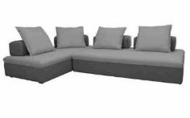
 | Assento (1Ass:180 - S/Enc) | 1.80 | 1.00 | 0.00 | 1.80 | 0.42 | 0.79 | 125.98 | 90.70 | 5.50 | 1,458 | 1,499 | 1,563 | 1,621 | 1,685 | 1,749 | 1,813 | 1,924 | 2,104 | 341 | 351 | 366 | 379 | 394 | 409 | 424 | 450 | 492
 | Assento (1Ass:200 - S/Enc) | 2.00 | 1.00 | 0.00 | 2.00 | 0.42 | 0.88 | 113.38 | 81.63 | 5.90 | 1,574 | 1,618 | 1,688 | 1,751 | 1,821 | 1,891 | 1,961 | 2,081 | 2,278 | 368 | 379 | 395 | 410 | 426 | 442 | 459 | 487 | 533
 | Assento (1Ass:220 - S/Enc) | 2.20 | 1.00 | 0.00 | 2.20 | 0.42 | 0.97 | 103.07 | 74.21 | 6.30 | 1,710 | 1,758 | 1,834 | 1,902 | 1,978 | 2,053 | 2,129 | 2,259 | 2,472 | 400 | 411 | 429 | 445 | 463 | 480 | 498 | 528 | 578
 | Assento (1Ass:240 - S/Enc) | 2.40 | 1.00 | 0.00 | 2.40 | 0.42 | 1.06 | 94.48 | 68.03 | 6.70 | 1,837 | 1,888 | 1,970 | 2,043 | 2,124 | 2,206 | 2,287 | 2,427 | 2,656 | 430 | 442 | 461 | 478 | 497 | 516 | 535 | 568 | 621
 | Assento (1Ass:260 - S/Enc) | 2.60 | 1.00 | 0.00 | 2.60 | 0.42 | 1.15 | 87.21 | 62.79 | 7.10 | 1,968 | 2,023 | 2,110 | 2,189 | 2,276 | 2,363 | 2,450 | 2,600 | 2,844 | 460 | 473 | 494 | 512 | 532 | 553 | 573 | 608 | 665
 |  |  |  | 0.00
 | Assento (1Ass:180 - S/Enc) | 1.80 | 1.20 | 0.00 | 2.16 | 0.42 | 0.95 | 104.98 | 75.59 | 5.80 | 1,614 | 1,658 | 1,726 | 1,788 | 1,856 | 1,925 | 1,993 | 2,111 | 2,304 | 378 | 388 | 404 | 418 | 434 | 450 | 466 | 494 | 539
 | Assento (1Ass:200 - S/Enc) | 2.00 | 1.20 | 0.00 | 2.40 | 0.42 | 1.06 | 94.48 | 68.03 | 6.00 | 1,733 | 1,778 | 1,849 | 1,914 | 1,985 | 2,056 | 2,128 | 2,250 | 2,451 | 405 | 416 | 433 | 448 | 464 | 481 | 498 | 526 | 573
OBS: PÉ EM MADEIRA PINTADO | Assento (1Ass:220 - S/Enc) | 2.20 | 1.20 | 0.00 | 2.64 | 0.42 | 1.16 | 85.89 | 61.84 | 6.20 | 1,870 | 1,917 | 1,991 | 2,058 | 2,132 | 2,206 | 2,280 | 2,408 | 2,617 | 437 | 448 | 466 | 481 | 499 | 516 | 533 | 563 | 612
 | Assento (1Ass:240 - S/Enc) | 2.40 | 1.20 | 0.00 | 2.88 | 0.42 | 1.27 | 78.74 | 56.69 | 6.40 | 1,994 | 2,043 | 2,120 | 2,189 | 2,266 | 2,343 | 2,420 | 2,553 | 2,769 | 466 | 478 | 496 | 512 | 530 | 548 | 566 | 597 | 648
 | Assento (1Ass:260 - S/Enc) | 2.60 | 1.20 | 0.00 | 3.12 | 0.42 | 1.38 | 72.68 | 52.33 | 6.60 | 2,136 | 2,187 | 2,266 | 2,339 | 2,418 | 2,498 | 2,578 | 2,716 | 2,940 | 500 | 511 | 530 | 547 | 566 | 584 | 603 | 635 | 688
 |  |  |  | 0.00
 | Encosto (S/Ass - 1Enc:070) | 0.70 | 0.33 | 0.00 | 0.23 | 0.27 | 0.07 | 1526.99 | 1099.43 | 3.50 | 377 | 398 | 431 | 461 | 494 | 527 | 560 | 617 | 711 | 88 | 93 | 101 | 108 | 116 | 123 | 131 | 144 | 166
 | Encosto (S/Ass - 1Enc:080) | 0.80 | 0.33 | 0.00 | 0.26 | 0.27 | 0.07 | 1336.11 | 962.00 | 3.60 | 404 | 426 | 461 | 492 | 526 | 561 | 595 | 655 | 752 | 95 | 100 | 108 | 115 | 123 | 131 | 139 | 153 | 176
 | Encosto (S/Ass - 1Enc:090) | 0.90 | 0.33 | 0.00 | 0.30 | 0.27 | 0.08 | 1187.66 | 855.11 | 3.70 | 432 | 454 | 490 | 523 | 559 | 594 | 630 | 692 | 793 | 101 | 106 | 115 | 122 | 131 | 139 | 147 | 162 | 185
 | Encosto (S/Ass - 1Enc:100) | 1.00 | 0.33 | 0.00 | 0.33 | 0.27 | 0.09 | 1068.89 | 769.60 | 3.80 | 459 | 483 | 520 | 554 | 591 | 628 | 665 | 729 | 834 | 107 | 113 | 122 | 130 | 138 | 147 | 156 | 171 | 195
 | Encosto (S/Ass - 1Enc:110) | 1.10 | 0.33 | 0.00 | 0.36 | 0.27 | 0.10 | 971.72 | 699.64 | 3.90 | 484 | 509 | 547 | 582 | 621 | 659 | 698 | 764 | 872 | 113 | 119 | 128 | 136 | 145 | 154 | 163 | 179 | 204
 |  |  |  | 0.00
ESTOFADO EMOCION | Descrição | Larg | Prof | PA | m2 | Altura | #VALUE! | #VALUE! | #VALUE! | Tecido | G0 | G1 | G2 | G3 | G4 | G5 | G6 | G7 | G8 | G0 | G1 | G2 | G3 | G4 | G5 | G6 | G7 | G8
 | Módulo (1Ass:070 - S/Br) | 0.70 | 0.92 | 0.00 | 0.64 | 0.85 | 0.57 | 173.98 | 125.27 | 5.40 | 935 | 972 | 1,032 | 1,086 | 1,145 | 1,205 | 1,264 | 1,367 | 1,534 | 219 | 227 | 241 | 254 | 268 | 282 | 296 | 320 | 359
 | Módulo (1Ass:080 - S/Br) | 0.80 | 0.92 | 0.00 | 0.74 | 0.85 | 0.66 | 152.23 | 109.61 | 5.70 | 1,012 | 1,052 | 1,115 | 1,173 | 1,237 | 1,300 | 1,363 | 1,473 | 1,652 | 237 | 246 | 261 | 274 | 289 | 304 | 319 | 345 | 386
 | Módulo (1Ass:090 - S/Br) | 0.90 | 0.92 | 0.00 | 0.83 | 0.85 | 0.74 | 135.32 | 97.43 | 6.00 | 1,091 | 1,134 | 1,201 | 1,263 | 1,330 | 1,398 | 1,465 | 1,582 | 1,772 | 255 | 265 | 281 | 295 | 311 | 327 | 343 | 370 | 415
 | Módulo (1Ass:100 - S/Br) | 1.00 | 0.92 | 0.00 | 0.92 | 0.85 | 0.82 | 121.79 | 87.69 | 6.30 | 1,170 | 1,216 | 1,287 | 1,352 | 1,424 | 1,496 | 1,567 | 1,691 | 1,892 | 274 | 284 | 301 | 316 | 333 | 350 | 367 | 395 | 443
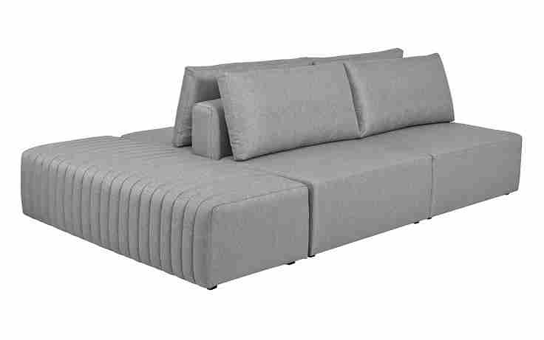
 | Módulo (1Ass:110 - S/Br) | 1.10 | 0.92 | 0.00 | 1.01 | 0.85 | 0.90 | 110.72 | 79.72 | 6.60 | 1,272 | 1,320 | 1,396 | 1,464 | 1,540 | 1,615 | 1,691 | 1,822 | 2,035 | 298 | 309 | 326 | 343 | 360 | 378 | 396 | 426 | 476
 | Módulo (1Ass:120 - S/Br) | 1.20 | 0.92 | 0.00 | 1.10 | 0.85 | 0.99 | 101.49 | 73.07 | 6.90 | 1,359 | 1,409 | 1,489 | 1,561 | 1,641 | 1,721 | 1,800 | 1,938 | 2,162 | 318 | 330 | 348 | 365 | 384 | 402 | 421 | 453 | 506
 |  |  |  | 0.00
 | Braço | 0.20 | 0.90 | 0.00 | 0.18 | 0.58 | 0.11 | 912.24 | 656.81 | 3.30 | 254 | 273 | 304 | 333 | 364 | 395 | 426 | 479 | 567 | 59 | 64 | 71 | 78 | 85 | 92 | 100 | 112 | 133
OBS: PÉ EM MADEIRA PINTADO |  |  |  | 0.00
 | Almofada de Encosto | 0.70 | 0.23 | 0.00 | 0.16 | 0.48 | 0.08 | 1232.38 | 887.31 | 2.20 | 141 | 151 | 167 | 182 | 198 | 215 | 231 | 259 | 304 | 33 | 35 | 39 | 43 | 46 | 50 | 54 | 61 | 71
ESTE MODELO POSSIBILITA FORMAÇÃO ILHA | Almofada de Encosto | 0.80 | 0.23 | 0.00 | 0.18 | 0.48 | 0.09 | 1078.33 | 776.40 | 2.30 | 157 | 168 | 185 | 201 | 219 | 236 | 254 | 284 | 334 | 37 | 39 | 43 | 47 | 51 | 55 | 59 | 67 | 78
PORÉM É UM LIVING QUE PERMITE | Almofada de Encosto | 0.90 | 0.23 | 0.00 | 0.21 | 0.48 | 0.10 | 958.52 | 690.13 | 2.40 | 168 | 180 | 199 | 216 | 235 | 254 | 272 | 305 | 358 | 39 | 42 | 46 | 50 | 55 | 59 | 64 | 71 | 84
VARIAS FORMAÇÕES | Almofada de Encosto | 1.00 | 0.23 | 0.00 | 0.23 | 0.48 | 0.12 | 862.66 | 621.12 | 2.50 | 183 | 196 | 217 | 235 | 255 | 276 | 296 | 331 | 388 | 43 | 46 | 51 | 55 | 60 | 64 | 69 | 77 | 91
IMAGEM ILUSTRATIVA. | Almofada de Encosto | 1.10 | 0.23 | 0.00 | 0.25 | 0.48 | 0.13 | 784.24 | 564.65 | 2.60 | 199 | 213 | 235 | 254 | 276 | 297 | 319 | 356 | 417 | 47 | 50 | 55 | 59 | 65 | 70 | 75 | 83 | 98
 | Almofada de Encosto | 1.20 | 0.23 | 0.00 | 0.28 | 0.48 | 0.14 | 718.89 | 517.60 | 2.70 | 215 | 230 | 253 | 274 | 296 | 319 | 342 | 382 | 447 | 50 | 54 | 59 | 64 | 69 | 75 | 80 | 89 | 104
 |  |  |  | 0.00
 | Puff Liso | 0.70 | 0.73 | 0.00 | 0.51 | 0.43 | 0.23 | 433.43 | 312.07 | 3.00 | 577 | 594 | 621 | 646 | 672 | 699 | 726 | 773 | 849 | 135 | 139 | 145 | 151 | 157 | 164 | 170 | 181 | 199
 | Puff Liso | 0.80 | 0.73 | 0.00 | 0.58 | 0.43 | 0.26 | 379.25 | 273.06 | 3.20 | 618 | 637 | 667 | 694 | 724 | 753 | 783 | 834 | 918 | 145 | 149 | 156 | 162 | 169 | 176 | 183 | 195 | 215
 | Puff Liso | 0.90 | 0.73 | 0.00 | 0.66 | 0.43 | 0.30 | 337.11 | 242.72 | 3.40 | 667 | 688 | 720 | 750 | 782 | 814 | 847 | 903 | 994 | 156 | 161 | 168 | 175 | 183 | 190 | 198 | 211 | 233
 | Puff Liso | 1.00 | 0.73 | 0.00 | 0.73 | 0.43 | 0.33 | 303.40 | 218.45 | 3.60 | 713 | 736 | 771 | 803 | 838 | 873 | 908 | 969 | 1,068 | 167 | 172 | 180 | 188 | 196 | 204 | 212 | 227 | 250
 | Puff Liso | 1.10 | 0.73 | 0.00 | 0.80 | 0.43 | 0.36 | 275.82 | 198.59 | 3.80 | 782 | 806 | 844 | 878 | 916 | 954 | 992 | 1,057 | 1,163 | 183 | 189 | 197 | 205 | 214 | 223 | 232 | 247 | 272
 | Puff Liso | 1.20 | 0.73 | 0.00 | 0.88 | 0.43 | 0.40 | 252.84 | 182.04 | 4.00 | 836 | 861 | 902 | 939 | 979 | 1,020 | 1,060 | 1,130 | 1,244 | 195 | 202 | 211 | 220 | 229 | 239 | 248 | 264 | 291
 |  |  |  | 0.00
 | Puff Matelado | 0.68 | 1.65 | 0.00 | 1.12 | 0.43 | 0.51 | 197.40 | 142.13 | 5.70 | 1,142 | 1,184 | 1,250 | 1,310 | 1,376 | 1,441 | 1,507 | 1,621 | 1,806 | 267 | 277 | 292 | 306 | 322 | 337 | 353 | 379 | 422
 | Puff Matelado | 0.78 | 1.65 | 0.00 | 1.29 | 0.43 | 0.58 | 172.09 | 123.91 | 6.00 | 1,235 | 1,279 | 1,349 | 1,413 | 1,483 | 1,553 | 1,623 | 1,744 | 1,941 | 289 | 299 | 316 | 331 | 347 | 363 | 380 | 408 | 454
 | Puff Matelado | 0.88 | 1.65 | 0.00 | 1.45 | 0.43 | 0.66 | 152.54 | 109.83 | 6.30 | 1,330 | 1,377 | 1,451 | 1,519 | 1,593 | 1,667 | 1,741 | 1,869 | 2,078 | 311 | 322 | 339 | 355 | 373 | 390 | 407 | 437 | 486
 | Puff Matelado | 0.98 | 1.65 | 0.00 | 1.62 | 0.43 | 0.73 | 136.97 | 98.62 | 6.60 | 1,433 | 1,482 | 1,561 | 1,632 | 1,710 | 1,789 | 1,867 | 2,002 | 2,223 | 335 | 347 | 365 | 382 | 400 | 418 | 437 | 468 | 520
 | Puff Matelado | 1.08 | 1.65 | 0.00 | 1.78 | 0.43 | 0.80 | 124.29 | 89.49 | 6.90 | 1,525 | 1,578 | 1,660 | 1,735 | 1,818 | 1,900 | 1,983 | 2,125 | 2,358 | 357 | 369 | 388 | 406 | 425 | 444 | 464 | 497 | 552
 | Puff Matelado | 1.18 | 1.65 | 0.00 | 1.95 | 0.43 | 0.88 | 113.76 | 81.90 | 7.20 | 1,628 | 1,683 | 1,770 | 1,848 | 1,935 | 2,022 | 2,109 | 2,258 | 2,503 | 381 | 394 | 414 | 432 | 453 | 473 | 493 | 528 | 585
 |  |  |  | 0.00
ESTOFADO GALILEU | Descrição | Larg | Prof | PA | m2 | Altura | #VALUE! | #VALUE! | #VALUE! | Tecido | G0 | G1 | G2 | G3 | G4 | G5 | G6 | G7 | G8 | G0 | G1 | G2 | G3 | G4 | G5 | G6 | G7 | G8
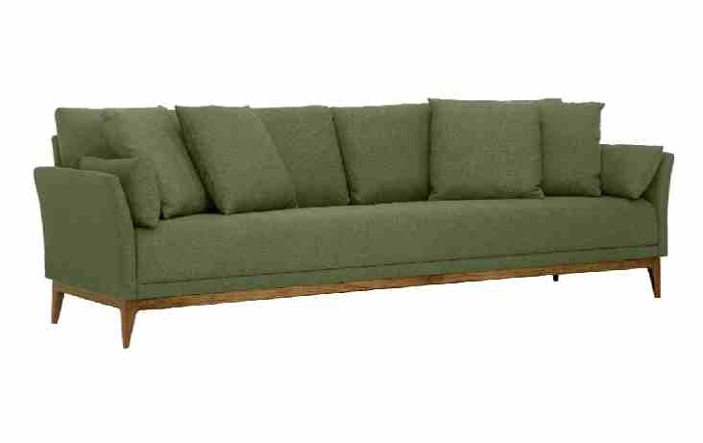
 | Inteiro (1Ass:160 - 2Br:010) | 1.80 | 0.86 | 0.00 | 1.55 | 0.85 | 1.38 | 72.38 | 52.11 | 11.60 | 2,343 | 2,431 | 2,569 | 2,694 | 2,832 | 2,970 | 3,108 | 3,346 | 3,735 | 548 | 569 | 601 | 630 | 662 | 695 | 727 | 783 | 874
 | Inteiro (1Ass:180 - 2Br:010) | 2.00 | 0.86 | 0.00 | 1.72 | 0.85 | 1.54 | 65.14 | 46.90 | 12.20 | 2,477 | 2,570 | 2,716 | 2,848 | 2,994 | 3,139 | 3,285 | 3,537 | 3,947 | 579 | 601 | 635 | 666 | 700 | 734 | 768 | 827 | 923
 | Inteiro (1Ass:200 - 2Br:010) | 2.20 | 0.86 | 0.00 | 1.89 | 0.85 | 1.69 | 59.22 | 42.64 | 12.80 | 2,711 | 2,808 | 2,962 | 3,101 | 3,255 | 3,408 | 3,562 | 3,827 | 4,260 | 634 | 657 | 693 | 725 | 761 | 797 | 833 | 895 | 996
 | Inteiro (1Ass:220 - 2Br:010) | 2.40 | 0.86 | 0.00 | 2.06 | 0.85 | 1.84 | 54.29 | 39.09 | 13.40 | 2,868 | 2,971 | 3,132 | 3,279 | 3,440 | 3,602 | 3,763 | 4,042 | 4,496 | 671 | 695 | 733 | 767 | 805 | 842 | 880 | 945 | 1,052
 | Inteiro (1Ass:240 - 2Br:010) | 2.60 | 0.86 | 0.00 | 2.24 | 0.85 | 2.00 | 50.11 | 36.08 | 14.00 | 3,031 | 3,139 | 3,308 | 3,461 | 3,630 | 3,800 | 3,969 | 4,261 | 4,737 | 709 | 734 | 774 | 810 | 849 | 889 | 928 | 997 | 1,108
 |  |  |  | 0.00
 |  |  |  | 0.00
OBS: BASE EM MADEIRA PINTADA |  |  |  | 0.00
PARA BIPARTIDO ADICIONAR + 10% NO PREÇO |  |  |  | 0.00
ESTOFADO ENAGA | Descrição | Larg | Prof | PA | m2 | Altura | #VALUE! | #VALUE! | #VALUE! | Tecido | G0 | G1 | G2 | G3 | G4 | G5 | G6 | G7 | G8 | G0 | G1 | G2 | G3 | G4 | G5 | G6 | G7 | G8
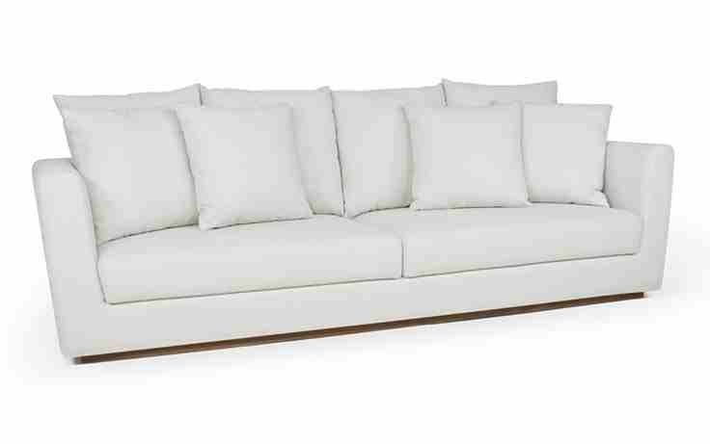
 | Modulo (1Ass:082 - 1Br:018) | 1.00 | 0.97 | 0.00 | 0.97 | 0.93 | 0.95 | 105.57 | 76.01 | 7.70 | 1,623 | 1,678 | 1,765 | 1,845 | 1,932 | 2,019 | 2,106 | 2,257 | 2,502 | 380 | 393 | 413 | 432 | 452 | 472 | 493 | 528 | 585
 | Modulo (1Ass:092 - 1Br:018) | 1.10 | 0.97 | 0.00 | 1.07 | 0.93 | 1.04 | 95.98 | 69.10 | 7.90 | 1,708 | 1,765 | 1,855 | 1,936 | 2,026 | 2,116 | 2,205 | 2,361 | 2,613 | 399 | 413 | 434 | 453 | 474 | 495 | 516 | 552 | 611
 | Modulo (1Ass:102 - 1Br:018) | 1.20 | 0.97 | 0.00 | 1.16 | 0.93 | 1.14 | 87.98 | 63.34 | 8.10 | 1,767 | 1,825 | 1,918 | 2,002 | 2,094 | 2,186 | 2,279 | 2,438 | 2,699 | 413 | 427 | 449 | 468 | 490 | 511 | 533 | 570 | 631
 | Modulo (1Ass:112 - 1Br:018) | 1.30 | 0.97 | 0.00 | 1.26 | 0.93 | 1.23 | 81.21 | 58.47 | 8.30 | 1,826 | 1,886 | 1,981 | 2,067 | 2,162 | 2,257 | 2,352 | 2,516 | 2,784 | 427 | 441 | 463 | 484 | 506 | 528 | 550 | 589 | 651
 | Modulo (1Ass:122 - 1Br:018) | 1.40 | 0.97 | 0.00 | 1.36 | 0.93 | 1.33 | 75.41 | 54.30 | 8.50 | 1,884 | 1,946 | 2,044 | 2,133 | 2,230 | 2,328 | 2,425 | 2,594 | 2,869 | 441 | 455 | 478 | 499 | 522 | 545 | 567 | 607 | 671
 |  |  |  | 0.00
 | Módulo (2Ass:072 - 2Br:018) | 1.80 | 0.97 | 0.00 | 1.75 | 0.93 | 1.70 | 58.65 | 42.23 | 12.80 | 2,436 | 2,534 | 2,687 | 2,827 | 2,981 | 3,134 | 3,288 | 3,553 | 3,985 | 570 | 593 | 629 | 661 | 697 | 733 | 769 | 831 | 932
 | Módulo (2Ass:082 - 2Br:018) | 2.00 | 0.97 | 0.00 | 1.94 | 0.93 | 1.89 | 52.79 | 38.01 | 13.20 | 2,554 | 2,655 | 2,814 | 2,958 | 3,117 | 3,275 | 3,434 | 3,708 | 4,156 | 597 | 621 | 658 | 692 | 729 | 766 | 803 | 867 | 972
OBS: BASE REVESTIDA EM LÂMINA NATURAL | Módulo (2Ass:092 - 2Br:018) | 2.20 | 0.97 | 0.00 | 2.13 | 0.93 | 2.08 | 47.99 | 34.55 | 13.60 | 2,698 | 2,802 | 2,966 | 3,115 | 3,279 | 3,443 | 3,607 | 3,890 | 4,352 | 631 | 655 | 694 | 729 | 767 | 805 | 844 | 910 | 1,018
 | Módulo (2Ass:102 - 2Br:018) | 2.40 | 0.97 | 0.00 | 2.33 | 0.93 | 2.27 | 43.99 | 31.67 | 14.00 | 2,818 | 2,926 | 3,095 | 3,248 | 3,418 | 3,587 | 3,756 | 4,048 | 4,524 | 659 | 684 | 724 | 760 | 799 | 839 | 879 | 947 | 1,058
 | Módulo (2Ass:112 - 2Br:018) | 2.60 | 0.97 | 0.00 | 2.52 | 0.93 | 2.46 | 40.61 | 29.24 | 14.40 | 2,962 | 3,073 | 3,247 | 3,406 | 3,580 | 3,754 | 3,928 | 4,230 | 4,721 | 693 | 719 | 760 | 797 | 837 | 878 | 919 | 989 | 1,104
 | Módulo (2Ass:122 - 2Br:018) | 2.80 | 0.97 | 0.00 | 2.72 | 0.93 | 2.65 | 37.70 | 27.15 | 14.80 | 3,082 | 3,196 | 3,376 | 3,539 | 3,718 | 3,898 | 4,077 | 4,388 | 4,893 | 721 | 748 | 790 | 828 | 870 | 912 | 954 | 1,026 | 1,145
 |  |  |  | 0.00
 | Chaise (1Ass:082 - 1Br:018) | 1.00 | 1.70 | 0.00 | 1.70 | 0.93 | 1.66 | 60.24 | 43.37 | 9.00 | 1,999 | 2,065 | 2,169 | 2,263 | 2,367 | 2,472 | 2,576 | 2,755 | 3,049 | 467 | 483 | 507 | 529 | 554 | 578 | 602 | 645 | 713
 | Chaise (1Ass:102 - 1Br:018) | 1.20 | 1.70 | 0.00 | 2.04 | 0.93 | 1.99 | 50.20 | 36.14 | 9.50 | 2,174 | 2,245 | 2,355 | 2,456 | 2,566 | 2,677 | 2,787 | 2,978 | 3,290 | 509 | 525 | 551 | 574 | 600 | 626 | 652 | 697 | 770
 | Chaise (1Ass:122 - 1Br:018) | 1.40 | 1.70 | 0.00 | 2.38 | 0.93 | 2.32 | 43.03 | 30.98 | 10.00 | 2,336 | 2,410 | 2,527 | 2,634 | 2,751 | 2,868 | 2,985 | 3,187 | 3,517 | 546 | 564 | 591 | 616 | 643 | 671 | 698 | 745 | 823
 |  |  |  | 0.00
ESTOFADO FLUF | Descrição | Larg | Prof | PA | m2 | Altura | #VALUE! | #VALUE! | #VALUE! | Tecido | G0 | G1 | G2 | G3 | G4 | G5 | G6 | G7 | G8 | G0 | G1 | G2 | G3 | G4 | G5 | G6 | G7 | G8
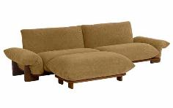
 | Modulo (1Ass:080 - S/br) | 0.80 | 1.04 | 0.00 | 0.83 | 0.77 | 0.67 | 148.66 | 107.04 | 4.90 | 2,676 | 2,716 | 2,779 | 2,837 | 2,900 | 2,963 | 3,026 | 3,135 | 3,313 | 626 | 635 | 650 | 664 | 678 | 693 | 708 | 733 | 775
 | Modulo (1Ass:090 - S/br) | 0.90 | 1.04 | 0.00 | 0.94 | 0.77 | 0.76 | 132.14 | 95.14 | 5.20 | 2,876 | 2,920 | 2,988 | 3,050 | 3,118 | 3,186 | 3,254 | 3,371 | 3,563 | 673 | 683 | 699 | 713 | 729 | 745 | 761 | 789 | 833
 | Modulo (1Ass:100 - S/br) | 1.00 | 1.04 | 0.00 | 1.04 | 0.77 | 0.84 | 118.93 | 85.63 | 5.50 | 3,072 | 3,119 | 3,192 | 3,258 | 3,331 | 3,404 | 3,477 | 3,603 | 3,808 | 719 | 730 | 747 | 762 | 779 | 796 | 813 | 843 | 891
 | Modulo (1Ass:110 - S/br) | 1.10 | 1.04 | 0.00 | 1.14 | 0.77 | 0.92 | 108.12 | 77.84 | 5.80 | 3,302 | 3,352 | 3,430 | 3,500 | 3,578 | 3,656 | 3,734 | 3,868 | 4,087 | 772 | 784 | 802 | 819 | 837 | 855 | 873 | 905 | 956
 | Modulo (1Ass:120 - S/br) | 1.20 | 1.04 | 0.00 | 1.25 | 0.77 | 1.01 | 99.11 | 71.36 | 6.10 | 3,498 | 3,551 | 3,633 | 3,709 | 3,791 | 3,874 | 3,956 | 4,099 | 4,332 | 818 | 831 | 850 | 868 | 887 | 906 | 925 | 959 | 1,013
 |  |  |  | 0.00
 | Modulo (1Ass:080 - 1Br:035) | 1.15 | 1.04 | 0.00 | 1.20 | 0.77 | 0.97 | 103.42 | 74.46 | 6.30 | 3,981 | 4,036 | 4,121 | 4,200 | 4,285 | 4,371 | 4,457 | 4,605 | 4,847 | 931 | 944 | 964 | 982 | 1,002 | 1,023 | 1,043 | 1,077 | 1,134
 | Modulo (1Ass:090 - 1Br:035) | 1.25 | 1.04 | 0.00 | 1.30 | 0.77 | 1.05 | 95.14 | 68.50 | 6.60 | 4,179 | 4,236 | 4,327 | 4,409 | 4,500 | 4,591 | 4,682 | 4,838 | 5,094 | 977 | 991 | 1,012 | 1,031 | 1,053 | 1,074 | 1,095 | 1,132 | 1,192
PEÇA ASSINADA DESIGN: | Modulo (1Ass:100 - 1Br:035) | 1.35 | 1.04 | 0.00 | 1.40 | 0.77 | 1.14 | 88.10 | 63.43 | 6.90 | 4,376 | 4,437 | 4,533 | 4,619 | 4,715 | 4,811 | 4,906 | 5,071 | 5,341 | 1,024 | 1,038 | 1,060 | 1,081 | 1,103 | 1,125 | 1,148 | 1,186 | 1,249
JOÃO V. DEMELE | Modulo (1Ass:110 - 1Br:035) | 1.45 | 1.04 | 0.00 | 1.51 | 0.77 | 1.22 | 82.02 | 59.05 | 7.20 | 4,608 | 4,672 | 4,772 | 4,863 | 4,964 | 5,064 | 5,165 | 5,338 | 5,621 | 1,078 | 1,093 | 1,116 | 1,138 | 1,161 | 1,185 | 1,208 | 1,249 | 1,315
OBS: BASE EM MADEIRA PINTADO | Modulo (1Ass:120 - 1Br:035) | 1.55 | 1.04 | 0.00 | 1.61 | 0.77 | 1.30 | 76.73 | 55.24 | 7.50 | 4,802 | 4,869 | 4,974 | 5,070 | 5,175 | 5,281 | 5,386 | 5,568 | 5,865 | 1,123 | 1,139 | 1,164 | 1,186 | 1,211 | 1,235 | 1,260 | 1,302 | 1,372
 |  |  |  | 0.00
 | Puff | 1.00 | 0.60 | 0.00 | 0.60 | 0.40 | 0.25 | 396.83 | 285.71 | 3.25 | 1,900 | 1,923 | 1,959 | 1,993 | 2,029 | 2,065 | 2,102 | 2,165 | 2,268 | 444 | 450 | 458 | 466 | 475 | 483 | 492 | 506 | 530
 | Puff | 1.00 | 0.80 | 0.00 | 0.80 | 0.40 | 0.34 | 297.62 | 214.29 | 3.70 | 2,259 | 2,287 | 2,330 | 2,370 | 2,414 | 2,458 | 2,501 | 2,577 | 2,700 | 528 | 535 | 545 | 554 | 565 | 575 | 585 | 603 | 632
 | Puff | 1.00 | 1.00 | 0.00 | 1.00 | 0.40 | 0.42 | 238.10 | 171.43 | 3.85 | 2,592 | 2,621 | 2,668 | 2,710 | 2,756 | 2,802 | 2,848 | 2,928 | 3,058 | 606 | 613 | 624 | 634 | 645 | 655 | 666 | 685 | 715
 | Puff | 1.20 | 0.70 | 0.00 | 0.84 | 0.40 | 0.35 | 283.45 | 204.08 | 3.85 | 2,378 | 2,407 | 2,453 | 2,495 | 2,542 | 2,588 | 2,634 | 2,714 | 2,844 | 556 | 563 | 574 | 584 | 595 | 605 | 616 | 635 | 665
 | Puff | 1.20 | 1.00 | 0.00 | 1.20 | 0.40 | 0.50 | 198.41 | 142.86 | 3.95 | 2,932 | 2,962 | 3,010 | 3,054 | 3,101 | 3,149 | 3,197 | 3,279 | 3,414 | 686 | 693 | 704 | 714 | 725 | 737 | 748 | 767 | 799
 |  |  |  | 0.00
ESTOFADO GARZON | Descrição | Larg | Prof | PA | m2 | Altura | #VALUE! | #VALUE! | #VALUE! | Tecido | G0 | G1 | G2 | G3 | G4 | G5 | G6 | G7 | G8 | G0 | G1 | G2 | G3 | G4 | G5 | G6 | G7 | G8
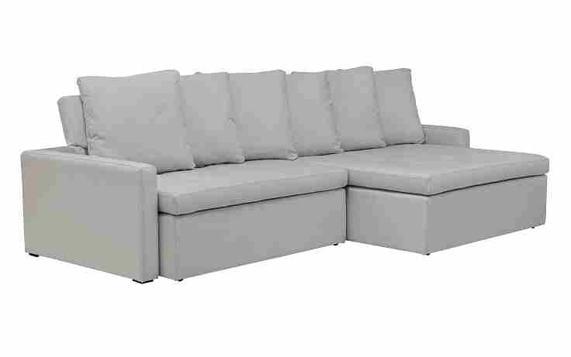
 | Módulo (1Ass:070 - S/Br) | 0.70 | 1.16 | 1.66 | 0.81 | 0.90 | 0.77 | 130.32 | 93.83 | 7.10 | 1,330 | 1,381 | 1,460 | 1,532 | 1,612 | 1,691 | 1,770 | 1,907 | 2,131 | 311 | 323 | 342 | 358 | 377 | 396 | 414 | 446 | 498
 | Módulo (1Ass:080 - S/Br) | 0.80 | 1.16 | 1.66 | 0.93 | 0.90 | 0.88 | 114.03 | 82.10 | 7.50 | 1,403 | 1,457 | 1,541 | 1,618 | 1,703 | 1,787 | 1,872 | 2,018 | 2,256 | 328 | 341 | 361 | 379 | 398 | 418 | 438 | 472 | 528
 | Módulo (1Ass:090 - S/Br) | 0.90 | 1.16 | 1.66 | 1.04 | 0.90 | 0.99 | 101.36 | 72.98 | 7.90 | 1,488 | 1,545 | 1,635 | 1,716 | 1,806 | 1,896 | 1,986 | 2,141 | 2,394 | 348 | 361 | 382 | 401 | 422 | 443 | 464 | 501 | 560
 | Módulo (1Ass:100 - S/Br) | 1.00 | 1.16 | 1.66 | 1.16 | 0.90 | 1.10 | 91.22 | 65.68 | 8.30 | 1,565 | 1,626 | 1,721 | 1,807 | 1,902 | 1,997 | 2,092 | 2,256 | 2,524 | 366 | 380 | 403 | 423 | 445 | 467 | 489 | 528 | 590
...
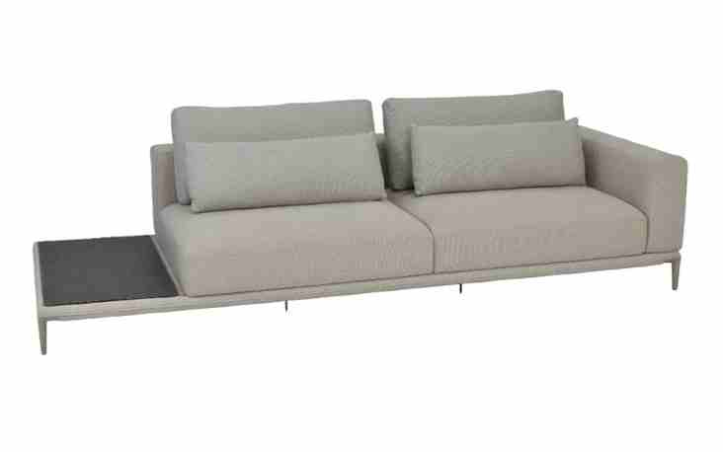

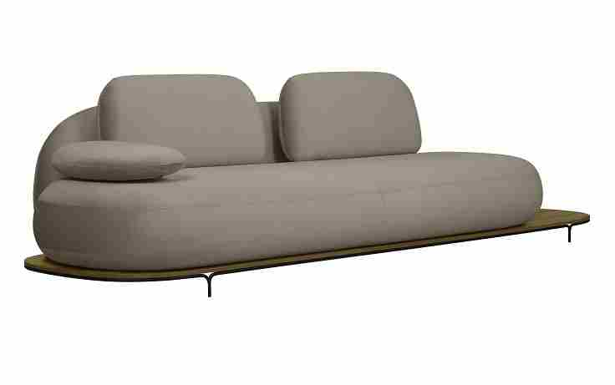

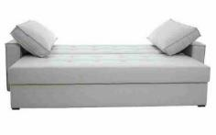

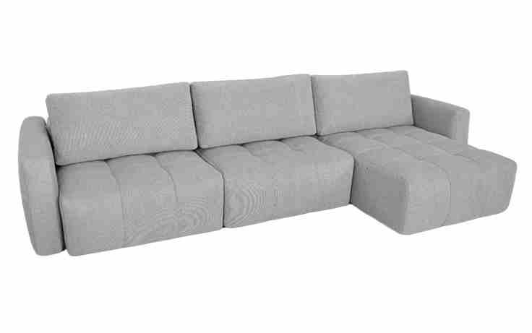

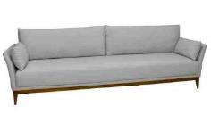

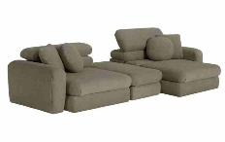

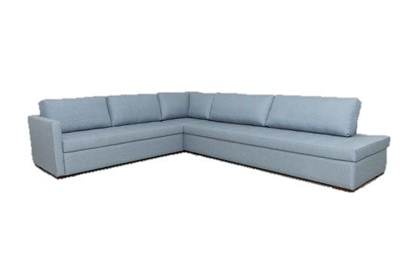

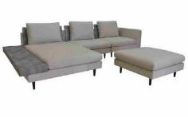

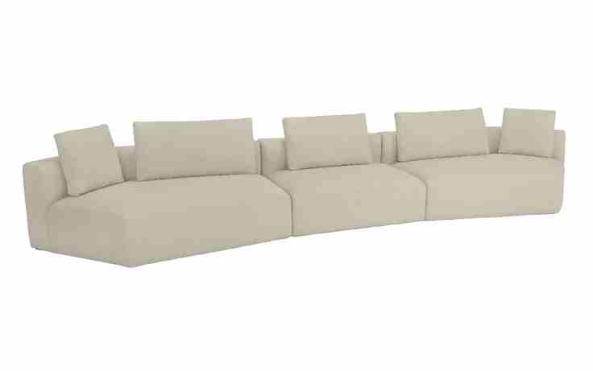

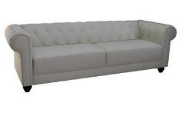

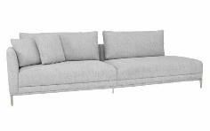

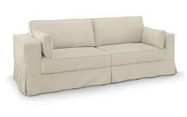

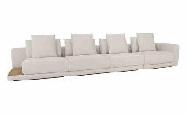

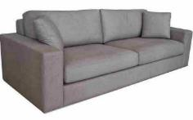

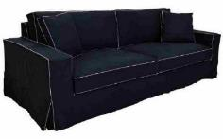

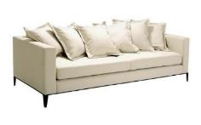

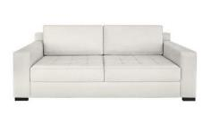

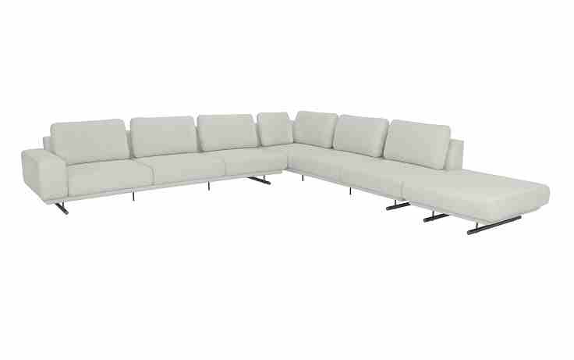

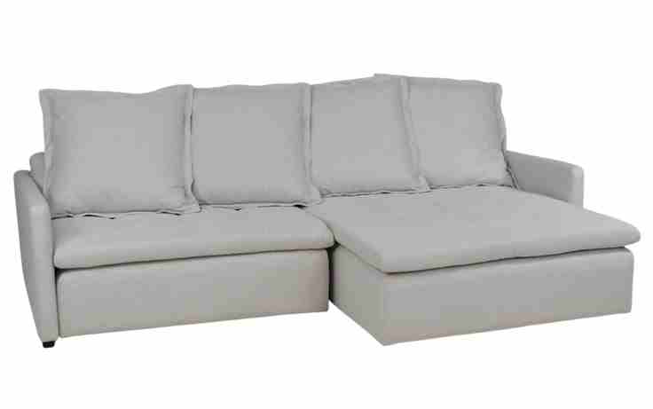

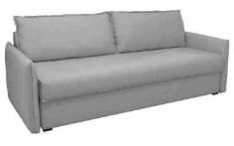














































































...

Karam´s Poltronas
TABELA POLTRONAS 2025
LÍQUIDA
 |  |  |  |  |  |  | EXW |  |  |  |  |  |  | REVISÃO | 2025-07-31


CADEIRA MIZUKI | Descrição | Larg | Prof | Altura | m2 | Tecido | G0 | G1 | G2 | G3 | G4 | G5 | G6 | G7 | G8
 | Cadeira Giratória - Base Em Tecido | 0.70 | 0.65 | 0.82 | 0.46 | 4.20 | 452 | 459 | 471 | 482 | 495 | 507 | 519 | 540 | 574
 | Cadeira Giratória - Base Em Lâmina de Natural | 0.70 | 0.65 | 0.82 | 0.46 | 3.60 | 529 | 535 | 546 | 555 | 566 | 576 | 587 | 605 | 634

PEÇA ASSINADA DESIGN: | OBS: BASE GIRATÓRIA
JOÃO V. DEMELE
CHAISE SOFT | Descrição | Larg | Prof | Altura | m2 | Tecido | G0 | G1 | G2 | G3 | G4 | G5 | G6 | G7 | G8

 | Chaise | 1.52 | 1.52 | 0.94 | 2.31 | 10.10 | 649 | 669 | 701 | 730 | 762 | 794 | 826 | 881 | 970

 | OBS: PRODUTO DISPONÍVEL APENAS NA MEDIDA DA TABELA.


DAYBED FLORES | Descrição | Larg | Prof | Altura | m2 | Tecido | G0 | G1 | G2 | G3 | G4 | G5 | G6 | G7 | G8
 | Daybed fixa | 1.44 | 1.44 | 0.77 | 2.07 | 11.30 | 1,034 | 1,056 | 1,092 | 1,124 | 1,159 | 1,195 | 1,230 | 1,292 | 1,392
 | Daybed giratória | 1.44 | 1.44 | 0.77 | 2.07 | 11.30 | 1,319 | 1,341 | 1,377 | 1,409 | 1,444 | 1,480 | 1,515 | 1,577 | 1,677

 | Daybed fixa | 1.64 | 1.64 | 0.77 | 2.69 | 12.60 | 1,196 | 1,221 | 1,261 | 1,297 | 1,337 | 1,377 | 1,417 | 1,486 | 1,599
 | Daybed giratória | 1.64 | 1.64 | 0.77 | 2.69 | 12.60 | 1,481 | 1,506 | 1,546 | 1,582 | 1,622 | 1,662 | 1,702 | 1,771 | 1,884

PEÇA ASSINADA DESIGN: | OBS: BASE GIRATÓRIA EM METAL PINTADO
JOÃO V. DEMELE
POLTRONA ALVORADA | Descrição | Larg | Prof | Altura | m2 | Tecido | G0 | G1 | G2 | G3 | G4 | G5 | G6 | G7 | G8

 | Poltrona | 0.80 | 0.75 | 0.73 | 0.60 | 6.90 | 552 | 564 | 585 | 603 | 624 | 644 | 664 | 699 | 757

 | OBS: BASE EM METAL PINTADO

PEÇA ASSINADA DESIGN:
JOÃO V. DEMELE
POLTRONA ASK | Descrição | Larg | Prof | Altura | m2 | Tecido | G0 | G1 | G2 | G3 | G4 | G5 | G6 | G7 | G8

 | Poltrona | 0.73 | 0.75 | 0.92 | 0.55 | 5.60 | 237 | 248 | 264 | 278 | 294 | 311 | 327 | 354 | 400

 | OBS: PÉ TORNEADO EM MADEIRA PINTADO


POLTRONA BEA | Descrição | Larg | Prof | Altura | m2 | Tecido | G0 | G1 | G2 | G3 | G4 | G5 | G6 | G7 | G8
 | Poltrona Giratória | 0.90 | 0.84 | 0.79 | 0.76 | 5.00 | 431 | 440 | 453 | 466 | 480 | 494 | 507 | 531 | 570

PEÇA ASSINADA DESIGN: | OBS: BASE GIRATÓRIA EM METAL PINTADO
LUCIANO SANTELLI
POLTRONA BOJO | Descrição | Larg | Prof | Altura | m2 | Tecido | G0 | G1 | G2 | G3 | G4 | G5 | G6 | G7 | G8

 | Poltrona | 0.90 | 0.79 | 0.76 | 0.71 | 4.30 | 483 | 490 | 502 | 513 | 525 | 537 | 549 | 569 | 603

PEÇA ASSINADA DESIGN:
JOÃO V. DEMELE
POLTRONA BONSAI | Descrição | Larg | Prof | Altura | m2 | Tecido | G0 | G1 | G2 | G3 | G4 | G5 | G6 | G7 | G8

 | Poltrona | 0.94 | 0.74 | 0.80 | 0.70 | 4.70 | 876 | 883 | 894 | 904 | 915 | 926 | 937 | 956 | 987

 | OBS: ESTRUTURA EM MADEIRA MACIÇA

PEÇA ASSINADA DESIGN:
ESTÚDIO GALHO
POLTRONA CAMALEÃO | Descrição | Larg | Prof | Altura | m2 | Tecido | G0 | G1 | G2 | G3 | G4 | G5 | G6 | G7 | G8

 | Poltrona giratória | 0.90 | 0.85 | 0.80 | 0.77 | 4.40 | 682 | 690 | 701 | 712 | 724 | 735 | 747 | 767 | 800
 | Poltrona giratória e mesa gira. | 0.90 | 0.85 | 0.80 | 0.77 | 4.40 | 757 | 765 | 777 | 787 | 799 | 811 | 822 | 843 | 876
 | Poltrona giratória sem mesa | 0.90 | 0.85 | 0.80 | 0.77 | 4.40 | 642 | 650 | 661 | 672 | 684 | 695 | 707 | 727 | 760
 | Poltrona giratória laminada | 0.90 | 0.85 | 0.80 | 0.77 | 4.40 | 776 | 784 | 795 | 806 | 818 | 829 | 841 | 861 | 894

 | OBS: BASE GIRATÓRIA EM METAL PINTADO
PEÇA ASSINADA DESIGN:
TRI DESIGN
POLTRONA CIRCUS | Descrição | Larg | Prof | Altura | m2 | Tecido | G0 | G1 | G2 | G3 | G4 | G5 | G6 | G7 | G8

 | Poltrona Giratória | 0.72 | 0.72 | 0.84 | 0.52 | 4.10 | 417 | 424 | 434 | 444 | 454 | 465 | 475 | 493 | 523

 | OBS: BASE GIRATÓRIA EM METAL PINTADO


POLTRONA DONCELLA | Descrição | Larg | Prof | Altura | m2 | Tecido | G0 | G1 | G2 | G3 | G4 | G5 | G6 | G7 | G8
 | Poltrona Giratória | 0.78 | 0.75 | 0.79 | 0.59 | 3.80 | 501 | 507 | 516 | 524 | 533 | 542 | 551 | 567 | 592
 | Puff Fixo | 0.54 | 0.54 | 0.44 | 0.29 | 3.70 | 322 | 328 | 336 | 344 | 353 | 362 | 370 | 385 | 410
 | Puff Giratório | 0.54 | 0.54 | 0.44 | 0.29 | 3.70 | 346 | 351 | 360 | 368 | 376 | 385 | 394 | 409 | 433

 | OBS: BASE GIRATÓRIA EM METAL PINTADO
 | OBS: DETALHE EM RECOURO NO ENCOSTO E BRAÇO
POLTRONA EMA | Descrição | Larg | Prof | Altura | m2 | Tecido | G0 | G1 | G2 | G3 | G4 | G5 | G6 | G7 | G8

 | Poltrona | 0.82 | 0.70 | 0.81 | 0.57 | 4.40 | 225 | 231 | 242 | 251 | 261 | 272 | 282 | 300 | 329

 | OBS: BASE EM MADEIRA PINTADO


POLTRONA FUJI (ASSIMÉTRICA) | Descrição | Larg | Prof | Altura | m2 | Tecido | G0 | G1 | G2 | G3 | G4 | G5 | G6 | G7 | G8
 | Poltrona | 0.85 | 0.80 | 0.81 | 0.68 | 5.50 | 419 | 429 | 445 | 459 | 474 | 490 | 505 | 532 | 576

 | OBS: BASE REVESTIDA EM LÂMINA NATURAL

PEÇA ASSINADA DESIGN:
JOÃO V. DEMELE
POLTRONA FUJI (SIMÉTRICA) | Descrição | Larg | Prof | Altura | m2 | Tecido | G0 | G1 | G2 | G3 | G4 | G5 | G6 | G7 | G8

 | Poltrona Giratória | 0.86 | 0.78 | 0.76 | 0.67 | 5.50 | 452 | 462 | 478 | 492 | 507 | 523 | 538 | 565 | 609

 | OBS: BASE REVESTIDA EM LÂMINA NATURAL

PEÇA ASSINADA DESIGN:
JOÃO V. DEMELE
POLTRONA GIOTTO | Descrição | Larg | Prof | Altura | m2 | Tecido | G0 | G1 | G2 | G3 | G4 | G5 | G6 | G7 | G8

 | Poltrona | 0.73 | 0.78 | 0.93 | 0.57 | 5.10 | 229 | 238 | 251 | 263 | 277 | 290 | 304 | 327 | 365

 | OBS: PÉ EM MADEIRA PINTADO


POLTRONA HALS | Descrição | Larg | Prof | Altura | m2 | Tecido | G0 | G1 | G2 | G3 | G4 | G5 | G6 | G7 | G8
 | Poltrona Giratória | 0.60 | 0.70 | 0.97 | 0.42 | 5.10 | 527 | 536 | 548 | 560 | 573 | 586 | 599 | 621 | 658

 | OBS: BASE GIRATÓRIA EM METAL PINTADO


POLTRONA ICON | Descrição | Larg | Prof | Altura | m2 | Tecido | G0 | G1 | G2 | G3 | G4 | G5 | G6 | G7 | G8
 | Poltrona | 0.74 | 0.76 | 0.77 | 0.56 | 4.80 | 214 | 222 | 234 | 244 | 256 | 268 | 280 | 300 | 333

 | OBS: BASE EM METAL PINTADO


POLTRONA INTERIM | Descrição | Larg | Prof | Altura | m2 | Tecido | G0 | G1 | G2 | G3 | G4 | G5 | G6 | G7 | G8
 | Poltrona Giratória | 0.78 | 0.74 | 0.73 | 0.58 | 4.20 | 472 | 481 | 493 | 505 | 518 | 531 | 544 | 566 | 602

PEÇA ASSINADA DESIGN: | OBS: BASE GIRATÓRIA TAPEÇADA
JOÃO V. DEMELE
POLTRONA LEDA | Descrição | Larg | Prof | Altura | m2 | Tecido | G0 | G1 | G2 | G3 | G4 | G5 | G6 | G7 | G8

 | Poltrona | 1.02 | 0.81 | 0.78 | 0.83 | 7.00 | 343 | 355 | 373 | 389 | 408 | 426 | 444 | 476 | 527

 | OBS: BASE EM MADEIRA PINTADO


POLTRONA LEGNO | Descrição | Larg | Prof | Altura | m2 | Tecido | G0 | G1 | G2 | G3 | G4 | G5 | G6 | G7 | G8
 | Poltrona | 0.77 | 0.76 | 0.76 | 0.59 | 3.90 | 576 | 583 | 593 | 602 | 612 | 622 | 632 | 649 | 677

PEÇA ASSINADA DESIGN: | OBS: BASE EM METAL REVESTIDA COM LÂMINA NATURAL
LUCIANO SANTELLI
POLTRONA LIFE | Descrição | Larg | Prof | Altura | m2 | Tecido | G0 | G1 | G2 | G3 | G4 | G5 | G6 | G7 | G8

 | Poltrona Pés Madeira | 0.66 | 0.64 | 0.76 | 0.42 | 3.10 | 144 | 148 | 156 | 162 | 169 | 177 | 184 | 196 | 217
 | Poltrona Base Giratória | 0.66 | 0.64 | 0.76 | 0.42 | 3.10 | 186 | 190 | 198 | 204 | 211 | 219 | 226 | 238 | 259

 | OBS: BASE GIRATÓRIA PRETA (PADRÃO) OU MARROM
 | OBS: PÉ TORNEADO EM MADEIRA PINTADO


POLTRONA LOGIN | Descrição | Larg | Prof | Altura | m2 | Tecido | G0 | G1 | G2 | G3 | G4 | G5 | G6 | G7 | G8
 | Poltrona | 1.00 | 0.80 | 0.80 | 0.80 | 5.90 | 317 | 327 | 342 | 356 | 371 | 386 | 402 | 428 | 471

 | OBS: BASE LAMINADA


POLTRONA LOVE | Descrição | Larg | Prof | Altura | m2 | Tecido | G0 | G1 | G2 | G3 | G4 | G5 | G6 | G7 | G8
 | Poltrona | 0.84 | 0.83 | 0.86 | 0.70 | 5.30 | 295 | 305 | 319 | 333 | 348 | 363 | 377 | 403 | 445

 | OBS: PÉ EM MADEIRA PINTADO


POLTRONA LUZ | Descrição | Larg | Prof | Altura | m2 | Tecido | G0 | G1 | G2 | G3 | G4 | G5 | G6 | G7 | G8
 | Poltrona - 1 Braço | 0.90 | 0.92 | 0.84 | 0.83 | 8.10 | 386 | 405 | 433 | 460 | 489 | 518 | 547 | 597 | 678
 | Poltrona - 2 Braço | 1.00 | 0.92 | 0.84 | 0.92 | 9.35 | 427 | 448 | 482 | 513 | 547 | 581 | 615 | 674 | 770

PEÇA ASSINADA DESIGN: | OBS: PÉ EM METAL PINTADO
JOÃO V. DEMELE
NAMORADEIRA LUZ | Descrição | Larg | Prof | Altura | m2 | Tecido | G0 | G1 | G2 | G3 | G4 | G5 | G6 | G7 | G8

 | Namoradeira Invertida | 1.74 | 1.02 | 0.84 | 1.77 | 12.80 | 613 | 640 | 683 | 722 | 764 | 807 | 850 | 923 | 1,044

PEÇA ASSINADA DESIGN: | OBS: PÉ EM METAL PINTADO
JOÃO V. DEMELE
POLTRONA MUSH | Descrição | Larg | Prof | Altura | m2 | Tecido | G0 | G1 | G2 | G3 | G4 | G5 | G6 | G7 | G8

 | Poltrona Giratória | 0.88 | 0.90 | 0.75 | 0.79 | 4.85 | 981 | 991 | 1,005 | 1,018 | 1,033 | 1,048 | 1,062 | 1,087 | 1,128

 | OBS: BASE REVESTIDA EM LÂMINA NATURAL

PEÇA ASSINADA DESIGN:
ESTUDIO GALHO
POLTRONA NAMI | Descrição | Larg | Prof | Altura | m2 | Tecido | G0 | G1 | G2 | G3 | G4 | G5 | G6 | G7 | G8

 | Poltrona | 0.75 | 0.73 | 0.75 | 0.55 | 5.85 | 488 | 500 | 518 | 535 | 554 | 572 | 590 | 622 | 674

PEÇA ASSINADA DESIGN:
LUCIANO SANTELLI
POLTRONA MICA | Descrição | Larg | Prof | Altura | m2 | Tecido | G0 | G1 | G2 | G3 | G4 | G5 | G6 | G7 | G8

 | Poltrona | 0.75 | 0.80 | 0.93 | 0.60 | 5.30 | 191 | 200 | 213 | 225 | 239 | 252 | 265 | 288 | 326
 | Puff | 0.53 | 0.40 | 0.43 | 0.21 | 2.40 | 90 | 93 | 98 | 102 | 107 | 112 | 116 | 125 | 138

 | OBS: PÉ TORNEADO EM MADEIRA PINTADO


POLTRONA MORONE | Descrição | Larg | Prof | Altura | m2 | Tecido | G0 | G1 | G2 | G3 | G4 | G5 | G6 | G7 | G8
 | Poltrona | 0.80 | 0.74 | 0.80 | 0.59 | 6.10 | 310 | 320 | 336 | 350 | 365 | 381 | 396 | 423 | 467

 | OBS: BASE EM MADEIRA PINTADA


POLTRONA NEMO | Descrição | Larg | Prof | Altura | m2 | Tecido | G0 | G1 | G2 | G3 | G4 | G5 | G6 | G7 | G8
 | Poltrona giratória | 1.05 | 1.04 | 0.78 | 1.09 | 7.70 | 966 | 986 | 1,017 | 1,045 | 1,075 | 1,106 | 1,137 | 1,190 | 1,277

 | OBS: BASE GIRATÓRIA EM METAL PINTADO

PEÇA ASSINADA DESIGN:
ESTÚDIO GALHO
POLTRONA NOKO | Descrição | Larg | Prof | Altura | m2 | Tecido | G0 | G1 | G2 | G3 | G4 | G5 | G6 | G7 | G8

 | Poltrona | 0.88 | 0.90 | 0.87 | 0.79 | 6.30 | 530 | 541 | 560 | 576 | 594 | 613 | 631 | 663 | 714
 | Puff | 0.50 | 0.50 | 0.43 | 0.25 | 3.10 | 228 | 233 | 240 | 247 | 254 | 261 | 268 | 281 | 301

PEÇA ASSINADA DESIGN: | OBS: METAL EM METAL PINTADO
GABRIEL HENKE
POLTRONA NUBE FIXA | Descrição | Larg | Prof | Altura | m2 | Tecido | G0 | G1 | G2 | G3 | G4 | G5 | G6 | G7 | G8

 | Poltrona Fixa | 0.78 | 0.69 | 0.79 | 0.54 | 5.90 | 541 | 553 | 571 | 588 | 607 | 625 | 644 | 676 | 728

PEÇA ASSINADA DESIGN:
LUCIANO SANTELLI
POLTRONA NUBE GIRATÓRIA | Descrição | Larg | Prof | Altura | m2 | Tecido | G0 | G1 | G2 | G3 | G4 | G5 | G6 | G7 | G8

 | Poltrona Giratória | 0.75 | 0.67 | 0.79 | 0.50 | 6.50 | 651 | 664 | 685 | 704 | 725 | 746 | 766 | 802 | 861

PEÇA ASSINADA DESIGN:
LUCIANO SANTELLI
POLTRONA NUBIA | Descrição | Larg | Prof | Altura | m2 | Tecido | G0 | G1 | G2 | G3 | G4 | G5 | G6 | G7 | G8
 | Poltrona | 0.90 | 0.93 | 0.77 | 0.84 | 3.60 | 660 | 665 | 674 | 681 | 689 | 697 | 706 | 720 | 743
 | Poltrona com encosto curvo | 0.91 | 0.95 | 0.75 | 0.86 | 4.40 | 683 | 690 | 701 | 711 | 721 | 732 | 743 | 761 | 792

PEÇA ASSINADA DESIGN: | OBS: ESTRUTURA EM METAL REVESTIDA COM LÂMINA DE MADEIRA;
ESTUDIO K
POLTRONA OMEGA | Descrição | Larg | Prof | Altura | m2 | Tecido | G0 | G1 | G2 | G3 | G4 | G5 | G6 | G7 | G8

 | Poltrona Giratória | 0.85 | 0.86 | 0.87 | 0.73 | 6.30 | 496 | 508 | 527 | 545 | 564 | 583 | 602 | 635 | 689

 | OBS: BASE GIRATÓRIA EM METAL PINTADO

PEÇA ASSINADA DESIGN:
TIAGO CURIONI
POLTRONA POTI | Descrição | Larg | Prof | Altura | m2 | Tecido | G0 | G1 | G2 | G3 | G4 | G5 | G6 | G7 | G8

 | Poltrona | 0.80 | 0.77 | 0.75 | 0.62 | 4.90 | 381 | 390 | 405 | 418 | 433 | 447 | 462 | 487 | 528

 | Puff | 0.42 | 0.42 | 0.38 | 0.18 | 3.15 | 87 | 92 | 100 | 108 | 116 | 124 | 132 | 146 | 168
 | Puff | 0.62 | 0.62 | 0.37 | 0.38 | 3.25 | 121 | 126 | 135 | 142 | 151 | 159 | 167 | 182 | 206
 | Puff | 0.82 | 0.82 | 0.46 | 0.67 | 3.95 | 183 | 190 | 201 | 211 | 222 | 233 | 244 | 263 | 294

PEÇA ASSINADA DESIGN: | OBS: BASE GIRATÓRIA EM METAL PINTADO
GABRIEL HENKE
POLTRONA README | Descrição | Larg | Prof | Altura | m2 | Tecido | G0 | G1 | G2 | G3 | G4 | G5 | G6 | G7 | G8

 | Poltrona de leitura | 0.83 | 0.81 | 1.00 | 0.67 | 4.90 | 381 | 391 | 406 | 420 | 435 | 450 | 465 | 492 | 534
 | Puff | 0.67 | 0.54 | 0.42 | 0.36 | 3.00 | 160 | 165 | 173 | 180 | 188 | 195 | 203 | 217 | 239

PEÇA ASSINADA DESIGN:
MILA RODRIGUES
POLTRONAS SMILE | Descrição | Larg | Prof | Altura | m2 | Tecido | G0 | G1 | G2 | G3 | G4 | G5 | G6 | G7 | G8

 | Poltrona | 0.58 | 0.58 | 0.75 | 0.34 | 3.20 | 137 | 142 | 149 | 156 | 163 | 171 | 178 | 191 | 211
 | Poltrona Giratória | 0.58 | 0.58 | 0.75 | 0.34 | 3.20 | 176 | 181 | 188 | 195 | 202 | 209 | 217 | 229 | 250

 | OBS: PÉ EM MADEIRA PINTADO
 | OBS: BASE GIRATÓRIA EM METAL PINTADO


POLTRONA SYRAH | Descrição | Larg | Prof | Altura | m2 | Tecido | G0 | G1 | G2 | G3 | G4 | G5 | G6 | G7 | G8
 | Poltrona | 0.68 | 0.78 | 0.94 | 0.53 | 4.90 | 177 | 184 | 197 | 208 | 220 | 233 | 245 | 266 | 301

 | OBS: PÉ TORNEADO EM MADEIRA PINTADO


POLTRONA TAIKO | Descrição | Larg | Prof | Altura | m2 | Tecido | G0 | G1 | G2 | G3 | G4 | G5 | G6 | G7 | G8
 | Poltrona Giratória | 0.94 | 0.80 | 0.70 | 0.75 | 6.40 | 551 | 564 | 584 | 603 | 623 | 644 | 664 | 699 | 757

PEÇA ASSINADA DESIGN: | OBS: BASE EM METAL PINTADO
CARLOS ARRALDE
POLTRONA TORD | Descrição | Larg | Prof | Altura | m2 | Tecido | G0 | G1 | G2 | G3 | G4 | G5 | G6 | G7 | G8

 | Poltrona Pés Madeira | 0.64 | 0.65 | 0.79 | 0.42 | 3.60 | 134 | 139 | 148 | 155 | 163 | 171 | 180 | 194 | 217
 | Poltrona Base Giratória | 0.64 | 0.65 | 0.79 | 0.42 | 3.60 | 175 | 180 | 188 | 196 | 204 | 212 | 220 | 235 | 258

 | OBS: BASE GIRATÓRIA PRETA (PADRÃO) OU MARROM
 | OBS: PÉ TORNEADO EM MADEIRA PINTADO


POLTRONA UNO | Descrição | Larg | Prof | Altura | m2 | Tecido | G0 | G1 | G2 | G3 | G4 | G5 | G6 | G7 | G8
 | Poltrona | 0.89 | 0.92 | 0.79 | 0.82 | 4.70 | 278 | 286 | 299 | 310 | 323 | 335 | 348 | 369 | 405
 | Puff | 0.50 | 0.65 | 0.42 | 0.33 | 2.70 | 95 | 99 | 105 | 110 | 116 | 121 | 127 | 137 | 153


POLTRONA TÓQUIO | Descrição | Larg | Prof | Altura | m2 | Tecido | G0 | G1 | G2 | G3 | G4 | G5 | G6 | G7 | G8
 | Poltrona | 1.00 | 1.10 | 0.82 | 1.10 | 5.25 | 578 | 588 | 604 | 619 | 635 | 651 | 667 | 695 | 741
 | Puff | 0.95 | 0.87 | 0.45 | 0.83 | 4.40 | 324 | 332 | 345 | 357 | 370 | 383 | 395 | 418 | 454

PEÇA ASSINADA DESIGN:
JOÃO V. DEMELE
POLTRONA VOLO | Descrição | Larg | Prof | Altura | m2 | Tecido | G0 | G1 | G2 | G3 | G4 | G5 | G6 | G7 | G8

 | Poltrona | 0.68 | 0.70 | 0.77 | 0.48 | 3.90 | 418 | 425 | 436 | 446 | 457 | 468 | 479 | 498 | 529

PEÇA ASSINADA DESIGN:
LUCIANO SANTELLI

Karam´s Puff e Almofadas
TABELA PUFF E ALMOFADA 2025
LÍQUIDA
 |  |  |  |  |  |  | REVISÃO | 2025-07-31 | EXW |  |  |  |  |  |  | REVISÃO | 2025-07-31


BANCO FLUX | Descrição | Larg | Prof | Altura | m2 | G6 | G7 | G8 | G0 | G1 | G2 | G3 | G4 | G5 | G6 | G7 | G8
 | Banco | 1.60 | 0.50 | 0.43 | 0.80 | 3,293 | 3,377 | 3,514 | 707 | 714 | 726 | 736 | 748 | 759 | 770 | 790 | 822
 | Banco | 1.70 | 0.50 | 0.43 | 0.85 | 3,495 | 3,589 | 3,743 | 747 | 755 | 767 | 779 | 792 | 805 | 817 | 840 | 876
 | Banco | 1.80 | 0.50 | 0.43 | 0.90 | 3,669 | 3,768 | 3,931 | 783 | 792 | 805 | 818 | 831 | 845 | 858 | 881 | 919
 | Banco | 1.90 | 0.50 | 0.43 | 0.95 | 3,850 | 3,956 | 4,129 | 821 | 830 | 845 | 858 | 872 | 886 | 901 | 925 | 966

PEÇA ASSINADA DESIGN:
LUCIANO SANTELLI
BANCO TOAD | Descrição | Larg | Prof | Altura | m2 | G6 | G7 | G8 | G0 | G1 | G2 | G3 | G4 | G5 | G6 | G7 | G8

 | Banco | 1.60 | 0.45 | 0.45 | 0.72 | 1,289 | 1,374 | 1,514 | 237 | 245 | 256 | 267 | 278 | 290 | 302 | 321 | 354

 | Puff | 0.58 | 0.50 | 0.45 | 0.29 | 662 | 716 | 804 | 114 | 119 | 126 | 133 | 140 | 148 | 155 | 168 | 188

PEÇA ASSINADA DESIGN:
JOÃO V. DEMELE
PUFF | Descrição | Larg | Prof | Altura | m2 | G6 | G7 | G8 | G0 | G1 | G2 | G3 | G4 | G5 | G6 | G7 | G8

 | Puff - S/ ROD | 0.50 | 0.50 | 0.43 | 0.25 | 454 | 491 | 551 | 79 | 82 | 87 | 91 | 96 | 101 | 106 | 115 | 129
 | Puff - C/ ROD | 0.50 | 0.50 | 0.43 | 0.25 | 501 | 538 | 598 | 89 | 93 | 98 | 102 | 107 | 112 | 117 | 126 | 140


PUFF - 2 GOMOS | Descrição | Larg | Prof | Altura | m2 | G6 | G7 | G8 | G0 | G1 | G2 | G3 | G4 | G5 | G6 | G7 | G8
 | PUFF 2 GOMOS - S/ ROD | 0.50 | 0.50 | 0.43 | 0.25 | 454 | 491 | 551 | 79 | 82 | 87 | 91 | 96 | 101 | 106 | 115 | 129
 | PUFF 2 GOMOS - C/ ROD | 0.50 | 0.50 | 0.43 | 0.25 | 501 | 538 | 598 | 89 | 93 | 98 | 102 | 107 | 112 | 117 | 126 | 140
 | PUFF 2 GOMOS - S/ ROD | 1.00 | 0.60 | 0.43 | 0.60 | 828 | 902 | 1,022 | 138 | 145 | 155 | 164 | 174 | 184 | 194 | 211 | 239
 | PUFF 2 GOMOS - C/ ROD | 1.00 | 0.60 | 0.43 | 0.60 | 872 | 946 | 1,066 | 149 | 155 | 165 | 174 | 184 | 194 | 204 | 221 | 249

PUFF BITS | Descrição | Larg | Prof | Altura | m2 | G6 | G7 | G8 | G0 | G1 | G2 | G3 | G4 | G5 | G6 | G7 | G8
 | Puff | 0.60 | 0.60 | 0.43 | 0.36 | 615 | 678 | 780 | 97 | 102 | 111 | 118 | 127 | 135 | 144 | 159 | 183


PUFF BREVE | Descrição | Larg | Prof | Altura | m2 | G6 | G7 | G8 | G0 | G1 | G2 | G3 | G4 | G5 | G6 | G7 | G8
 | Puff | 0.67 | 0.67 | 0.45 | 0.45 | 790 | 840 | 921 | 147 | 152 | 158 | 164 | 171 | 178 | 185 | 196 | 216
 | Puff | 1.10 | 1.10 | 0.40 | 1.21 | 1,592 | 1,674 | 1,807 | 311 | 318 | 329 | 339 | 350 | 361 | 372 | 392 | 423

PEÇA ASSINADA DESIGN:
JOÃO V. DEMELE
PUFF CHESTER | Descrição | Larg | Prof | Altura | m2 | G6 | G7 | G8 | G0 | G1 | G2 | G3 | G4 | G5 | G6 | G7 | G8

 | Puff | 0.52 | 0.52 | 0.50 | 0.27 | 1,625 | 1,804 | 2,096 | 246 | 261 | 285 | 307 | 332 | 356 | 380 | 422 | 490

 | OBS: PARA OUTRAS MEDIDAS SOMENTE SOMANDO OU SUBTRAINDO 17CM EM 17CM.


PUFF CHESTER | Descrição | Larg | Prof | Altura | m2 | G6 | G7 | G8 | G0 | G1 | G2 | G3 | G4 | G5 | G6 | G7 | G8
 | Puff Redondo | 0.90 | 0.90 | 0.45 | 0.81 | 2,824 | 3,100 | 3,548 | 454 | 478 | 515 | 549 | 586 | 623 | 661 | 725 | 830

 | OBS: PUFF FEITO APENAS NA MEDIDA DISPONÍVEL NA TABELA


PUFF IÔ | Descrição | Larg | Prof | Altura | m2 | G6 | G7 | G8 | G0 | G1 | G2 | G3 | G4 | G5 | G6 | G7 | G8
 | Puff redondo | 0.70 | 0.70 | 0.42 | 0.49 | 1,778 | 1,859 | 1,992 | 355 | 362 | 373 | 383 | 394 | 405 | 416 | 435 | 466
 | Puff redondo | 1.15 | 1.15 | 0.38 | 1.32 | 2,663 | 2,772 | 2,951 | 541 | 550 | 565 | 578 | 593 | 608 | 623 | 648 | 690

PEÇA ASSINADA DESIGN:
ESTÚDIO GALHO
PUFF ROCCA | Descrição | Larg | Prof | Altura | m2 | G6 | G7 | G8 | G0 | G1 | G2 | G3 | G4 | G5 | G6 | G7 | G8

 | Puff | 0.50 | 0.50 | 0.48 | 0.25 | 890 | 968 | 1,094 | 150 | 157 | 167 | 177 | 187 | 198 | 208 | 226 | 256


PUFF SAMA | Descrição | Larg | Prof | Altura | m2 | G6 | G7 | G8 | G0 | G1 | G2 | G3 | G4 | G5 | G6 | G7 | G8
 | Puff | 0.52 | 0.49 | 0.45 | 0.25 | 622 | 667 | 740 | 112 | 116 | 122 | 127 | 133 | 139 | 146 | 156 | 173

PEÇA ASSINADA DESIGN:
JOÃO V. DEMELE
ALMOFADAS DECORATIVAS | Descrição | Larg | Prof | Altura | m2 | G6 | G7 | G8 | G0 | G1 | G2 | G3 | G4 | G5 | G6 | G7 | G8

 | 45x45 | 0.45 |  | 0.45 | 0.20 | 144 | 162 | 192 | 20 | 22 | 24 | 26 | 29 | 31 | 34 | 38 | 45
 | 50x50 | 0.50 |  | 0.50 | 0.25 | 153 | 172 | 203 | 21 | 23 | 26 | 28 | 31 | 33 | 36 | 40 | 48
 | 55x55 | 0.55 |  | 0.55 | 0.30 | 162 | 182 | 215 | 23 | 24 | 27 | 30 | 32 | 35 | 38 | 43 | 50
 | 60x60 | 0.60 |  | 0.60 | 0.36 | 171 | 192 | 227 | 24 | 26 | 29 | 31 | 34 | 37 | 40 | 45 | 53


 | OBS: SEM BORDA
ALMOFADAS DECORATIVAS | Descrição | Larg | Prof | Altura | m2 | G6 | G7 | G8 | G0 | G1 | G2 | G3 | G4 | G5 | G6 | G7 | G8
 | 55x55 | 0.55 |  | 0.55 | 0.30 | 162 | 182 | 215 | 23 | 24 | 27 | 30 | 32 | 35 | 38 | 43 | 50
 | 60x60 | 0.60 |  | 0.60 | 0.36 | 171 | 192 | 227 | 24 | 26 | 29 | 31 | 34 | 37 | 40 | 45 | 53
 | 65x65 | 0.65 |  | 0.65 | 0.42 | 277 | 317 | 381 | 35 | 39 | 44 | 49 | 54 | 60 | 65 | 74 | 89
 | 70x70 | 0.70 |  | 0.70 | 0.49 | 295 | 337 | 404 | 38 | 41 | 47 | 52 | 58 | 63 | 69 | 79 | 95


 | OBS: COM BORDA
ALMOFADAS DE RIM | Descrição | Larg | Prof | Altura | m2 | G6 | G7 | G8 | G0 | G1 | G2 | G3 | G4 | G5 | G6 | G7 | G8
 | 70X30 | 0.70 |  | 0.30 | 0.21 | 149 | 167 | 196 | 21 | 23 | 25 | 28 | 30 | 32 | 35 | 39 | 46
 | 80X30 | 0.80 |  | 0.30 | 0.24 | 167 | 187 | 220 | 24 | 26 | 28 | 31 | 34 | 36 | 39 | 44 | 51
 | 90X30 | 0.90 |  | 0.30 | 0.27 | 184 | 207 | 244 | 26 | 28 | 31 | 34 | 37 | 40 | 43 | 48 | 57
 | 100X30 | 1.00 |  | 0.30 | 0.30 | 202 | 227 | 267 | 29 | 31 | 34 | 37 | 41 | 44 | 47 | 53 | 63

Karam´s Camas
TABELA ESTOFADOS 2025
LÍQUIDA
 |  |  |  |  |  | EXW |  |  |  |  |  |  | REVISÃO | 2025-07-31


CAMA HARU | Descrição | Larg | Prof | Altura | Tecido | G0 | G1 | G2 | G3 | G4 | G5 | G6 | G7 | G8
 | King Size | 2.10 | 2.28 | 1.05 | 8.50 | 1,042 | 1,057 | 1,081 | 1,102 | 1,126 | 1,150 | 1,173 | 1,214 | 1,281
 | Queen Size | 1.75 | 2.23 | 1.05 | 7.60 | 908 | 921 | 942 | 961 | 981 | 1,002 | 1,023 | 1,059 | 1,118
 | Casal | 1.55 | 2.13 | 1.05 | 7.00 | 836 | 849 | 867 | 885 | 904 | 923 | 942 | 974 | 1,028

 | Cabeceira - King Size | 2.10 | 0.15 | 0.90 | 5.95 | 188 | 198 | 213 | 228 | 243 | 259 | 275 | 302 | 346
 | Cabeceira - Queen Size | 1.75 | 0.15 | 0.90 | 5.30 | 170 | 178 | 192 | 204 | 218 | 231 | 245 | 268 | 307
 | Cabeceira - Casal | 1.55 | 0.15 | 0.90 | 4.85 | 159 | 166 | 179 | 190 | 202 | 214 | 226 | 247 | 281

OBS: BASE EM MADEIRA | Caixa e base - King Size | 2.10 | 2.12 | 0.37 | 5.50 | 881 | 890 | 905 | 918 | 932 | 946 | 960 | 985 | 1,025
 | Caixa e base - Queen Size | 1.75 | 2.07 | 0.37 | 5.35 | 767 | 776 | 789 | 802 | 815 | 829 | 843 | 867 | 905
 | Caixa e base - Casal | 1.55 | 1.97 | 0.37 | 4.95 | 704 | 712 | 724 | 735 | 748 | 760 | 773 | 794 | 830


CAMA KAZE | Descrição | Larg | Prof | Altura | Tecido | G0 | G1 | G2 | G3 | G4 | G5 | G6 | G7 | G8
 | King Size | 2.03 | 2.18 | 1.10 | 8.00 | 674 | 688 | 710 | 731 | 753 | 775 | 797 | 835 | 897
 | Queen Size | 1.68 | 2.13 | 1.10 | 7.10 | 618 | 630 | 650 | 667 | 686 | 706 | 725 | 758 | 812
 | Casal | 1.48 | 2.03 | 1.10 | 6.50 | 582 | 593 | 610 | 626 | 644 | 661 | 678 | 708 | 757


OBS: PÉ EM MADEIRA PINTADO
ESTOFADO KAZUMI | Descrição | Larg | Prof | Altura | Tecido | G0 | G1 | G2 | G3 | G4 | G5 | G6 | G7 | G8
 | King Size | 3.61 | 2.40 | 1.10 | 18.80 | 1,317 | 1,357 | 1,421 | 1,479 | 1,542 | 1,606 | 1,669 | 1,779 | 1,958
 | Queen Size | 3.26 | 2.35 | 1.10 | 16.60 | 1,212 | 1,248 | 1,303 | 1,354 | 1,410 | 1,466 | 1,521 | 1,617 | 1,774
 | Casal | 3.06 | 2.25 | 1.10 | 15.70 | 1,156 | 1,189 | 1,242 | 1,289 | 1,342 | 1,394 | 1,447 | 1,538 | 1,686

 | Cabeceira - King Size | 3.61 | 0.20 | 1.10 | 10.25 | 714 | 735 | 768 | 798 | 831 | 864 | 897 | 954 | 1,047
 | Cabeceira - Queen Size | 3.26 | 0.20 | 1.10 | 9.55 | 674 | 693 | 724 | 751 | 782 | 812 | 843 | 896 | 982
 | Cabeceira - Casal | 3.06 | 0.20 | 1.10 | 9.15 | 641 | 659 | 688 | 715 | 744 | 773 | 802 | 852 | 934

OBS: BASE LAMINADA COM LÂMINA NATURAL | Caixa e base - King Size | 2.27 | 2.20 | 0.29 | 11.20 | 630 | 653 | 689 | 722 | 759 | 795 | 832 | 895 | 997
PEÇA ASSINADA DESIGN: | Caixa e base - Queen Size | 1.92 | 2.15 | 0.29 | 10.20 | 573 | 594 | 627 | 657 | 689 | 722 | 755 | 812 | 904
JOÃO V. DEMELE | Caixa e base - Casal | 1.72 | 2.05 | 0.29 | 9.60 | 548 | 568 | 599 | 627 | 657 | 688 | 719 | 772 | 858


ESTOFADO YUMI | Descrição | Larg | Prof | Altura | Tecido | G0 | G1 | G2 | G3 | G4 | G5 | G6 | G7 | G8
 | King Size | 2.63 | 2.43 | 1.02 | 15.80 | 1,234 | 1,268 | 1,321 | 1,369 | 1,421 | 1,474 | 1,527 | 1,618 | 1,767
 | Queen Size | 2.28 | 2.38 | 1.02 | 13.80 | 1,083 | 1,112 | 1,158 | 1,200 | 1,245 | 1,291 | 1,337 | 1,416 | 1,545
 | Casal | 2.08 | 2.28 | 1.02 | 12.60 | 982 | 1,008 | 1,050 | 1,087 | 1,129 | 1,170 | 1,212 | 1,283 | 1,400

 | Cabeceira - King Size | 2.63 | 0.22 | 1.02 | 6.70 | 456 | 469 | 490 | 508 | 528 | 549 | 569 | 604 | 662
 | Cabeceira - Queen Size | 2.28 | 0.22 | 1.02 | 6.30 | 384 | 396 | 415 | 432 | 451 | 470 | 489 | 522 | 575
 | Cabeceira - Casal | 2.08 | 0.22 | 1.02 | 5.90 | 340 | 351 | 369 | 385 | 402 | 420 | 437 | 468 | 517

 | Caixa e base - King Size | 2.24 | 2.21 | 0.30 | 11.35 | 798 | 821 | 858 | 892 | 929 | 966 | 1,003 | 1,066 | 1,171
OBS: BASE LAMINADA COM LÂMINA NATURAL | Caixa e base - Queen Size | 1.89 | 2.16 | 0.30 | 9.95 | 723 | 743 | 775 | 804 | 836 | 868 | 900 | 955 | 1,045
PEÇA ASSINADA DESIGN: | Caixa e base - Casal | 1.69 | 2.06 | 0.30 | 9.15 | 665 | 684 | 713 | 739 | 768 | 798 | 827 | 877 | 959
JOÃO V. DEMELE

